Đăng Nhập (App)
Project Name | XÂY DỰNG HỆ THỐNG QUẢN LÝ VÀ ĐẶT BÀN CAFEBOOK TÍCH HỢP CHATBOT AI HỖ TRỢ TƯ VẤN
Module Code | Đăng Nhập (App)
 | Hoàn thành | Lỗi | Chưa kiểm tra | Bị chăn | Tổng số trường hợp thử nghiệm
Round 1 | 19 | 0 | 0 | 0 | 19
Round 2 | 19 | 0 | 0 | 0 | 19
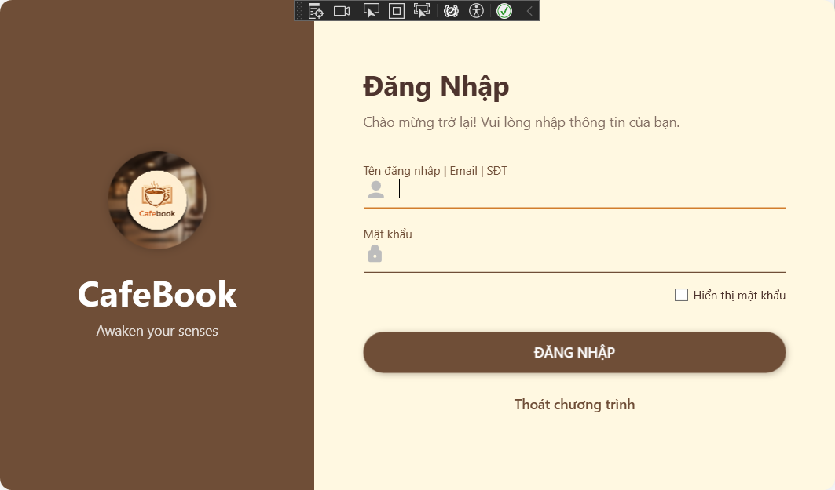
Test Case ID | Mô tả | Hành động | Điều kiện tiên quyết | Kết quả mong đợi | Kết quả thực tế | Kết quả |  |  | Kết quả |  |  | Chú thích
 |  |  |  |  |  | Vòng 1 |  |  | Vòng 2
 |  |  |  |  |  | Trạng thái | Ngày kiểm tra | Người kiểm tra | Trạng thái | Ngày kiểm tra | Người kiểm tra
GUI_SHOW Trang Đăng Nhập
GUI-DN01 | [Đăng Nhập] Label |  |  | -Label: "Đăng Nhập" -Status: enable -Font: Bold, Dark Brown | -Label: "Đăng Nhập" -Status: enable -Font: Bold, Dark Brown | Passed | 2026-03-20 | Tú | Passed | 2026-03-20 | Uyên
GUI-DN02 | [Chào mừng trở lại...] Label |  |  | -Label: "Chào mừng trở lại! Vui lòng nhập thông tin của bạn." -Status: enable -Text color: Gray/Brown | -Label: "Chào mừng trở lại! Vui lòng nhập thông tin của bạn." -Status: enable -Text color: Gray/Brown | Passed | 2026-03-20 | Tú | Passed | 2026-03-20 | Uyên
GUI-DN03 | [Logo CafeBook] Image |  |  | -Image: Hiển thị đúng logo CafeBook tròn bên trái -Status: enable | -Image: Hiển thị đúng logo CafeBook tròn bên trái -Status: enable | Passed | 2026-03-20 | Tú | Passed | 2026-03-20 | Uyên
GUI-DN04 | [Tên đăng nhập | Email | SĐT] Textbox |  |  | -Placeholder: "Tên đăng nhập | Email | SĐT" -Icon: User icon hiển thị đầu ô nhập -Status: enable -Text color: black | -Placeholder: "Tên đăng nhập | Email | SĐT" -Icon: User icon hiển thị đầu ô nhập -Status: enable -Text color: black | Passed | 2026-03-20 | Tú | Passed | 2026-03-20 | Uyên
GUI-DN05 | [Mật khẩu] Textbox |  |  | -Label: "Mật khẩu" -Icon: Lock icon hiển thị đầu ô nhập -Status: enable (masking ●●●) -Text color: black | -Label: "Mật khẩu" -Icon: Lock icon hiển thị đầu ô nhập -Status: enable (masking ●●●) -Text color: black | Passed | 2026-03-20 | Tú | Passed | 2026-03-20 | Uyên
GUI-DN06 | [Hiển thị mật khẩu] Checkbox |  |  | -Label: "Hiển thị mật khẩu"-Default: Unchecked-Status: enable-Text color: black | -Label: "Hiển thị mật khẩu"-Default: Unchecked-Status: enable-Text color: black | Passed | 2026-03-20 | Tú | Passed | 2026-03-20 | Uyên
GUI-DN07 | [ĐĂNG NHẬP] Button |  |  | -Text: "ĐĂNG NHẬP" -Background: Brown -Text color: white -Status: enable | -Text: "ĐĂNG NHẬP" -Background: Brown -Text color: white -Status: enable | Passed | 2026-03-20 | Tú | Passed | 2026-03-20 | Uyên
GUI-DN08 | [Thoát chương trình] Link button |  |  | -Text: "Thoát chương trình" -Text color: Brown -Status: enable | -Text: "Thoát chương trình" -Text color: Brown -Status: enable | Passed | 2026-03-20 | Tú | Passed | 2026-03-20 | Uyên
GUI-DN09 | [Cài đặt Server] Button (Icon) |  | Lần đầu chạy app hoặc chưa cấu hình IP | -Icon: Gear icon (btnSettings) -Status: enable -Visibility: Visible | -Icon: Gear icon (btnSettings) -Status: enable -Visibility: Visible | Passed | 2026-03-20 | Tú | Passed | 2026-03-20 | Uyên
GUI-DN10 | [Awaken your senses] Slogan |  |  | -Text: "Awaken your senses" -Text color: white/cream -Position: Dưới Logo | -Text: "Awaken your senses" -Text color: white/cream -Position: Dưới Logo | Passed | 2026-03-20 | Tú | Passed | 2026-03-20 | Uyên
FUNCTION_SHOW Trang Đăng Nhập
FUNC-DN01 | Kiểm tra để trống thông tin | 1. Để trống ô "Tên đăng nhập". 2. Để trống hoặc nhập mật khẩu. 3. Nhấn nút "ĐĂNG NHẬP". |  | 1. Hiển thị thông báo: "Vui lòng nhập đầy đủ tài khoản và mật khẩu!". | 1. Hiển thị thông báo: "Vui lòng nhập đầy đủ tài khoản và mật khẩu!". | Passed | 2026-03-20 | Tú | Passed | 2026-03-20 | Uyên
FUNC-DN02 | Kiểm tra độ dài mật khẩu tối thiểu | 1. Nhập Tên đăng nhập bất kỳ. 2. Nhập mật khẩu ngắn hơn 6 ký tự. 3. Nhấn nút "ĐĂNG NHẬP". |  | 1. Hiển thị cảnh báo: "Mật khẩu không được dưới 6 ký tự!". | 1. Hiển thị cảnh báo: "Mật khẩu không được dưới 6 ký tự!". | Passed | 2026-03-20 | Tú | Passed | 2026-03-20 | Uyên
FUNC-DN03 | Kiểm tra tính năng ẩn/hiện mật khẩu | 1. Nhập mật khẩu vào ô nhập liệu. 2. Tích chọn checkbox "Hiển thị mật khẩu". 3. Bỏ tích chọn checkbox đó. |  | 1. Khi tích: Mật khẩu hiển thị dạng văn bản bình thường. 2. Khi bỏ tích: Mật khẩu ẩn đi và hiển thị dạng dấu chấm ●●●. | 1. Khi tích: Mật khẩu hiển thị dạng văn bản bình thường. 2. Khi bỏ tích: Mật khẩu ẩn đi và hiển thị dạng dấu chấm ●●●. | Passed | 2026-03-20 | Tú | Passed | 2026-03-20 | Uyên
FUNC-DN04 | Kiểm tra Đăng nhập thành công (User thường) | 1. Nhập đúng Tên đăng nhập và Mật khẩu. 2. Nhấn nút "ĐĂNG NHẬP". | Tài khoản có vai trò là Nhân viên hoặc Quản lý (không có quyền Toàn quyền Quản lý). | 1. Hệ thống hiển thị màn hình Welcome. 2. Chuyển hướng người dùng vào đúng Workspace (NhânViên hoặc Quản Lý). | 1. Hệ thống hiển thị màn hình Welcome. 2. Chuyển hướng người dùng vào đúng Workspace (NhânViên hoặc Quản Lý). | Passed | 2026-03-20 | Tú | Passed | 2026-03-20 | Uyên
FUNC-DN05 | Kiểm tra Đăng nhập quyền Siêu quản lý (Toàn quyền Quản lý) | 1. Nhập tài khoản Quản lý có quyền Toàn quyền Quản lý. 2. Nhấn nút "ĐĂNG NHẬP". |  | 1. Hệ thống mở cửa sổ "Chọn không gian làm việc". | 1. Hệ thống mở cửa sổ "Chọn không gian làm việc". | Passed | 2026-03-20 | Tú | Passed | 2026-03-20 | Uyên
FUNC-DN06 | Kiểm tra Đăng nhập sai thông tin | 1. Nhập sai Tên đăng nhập hoặc sai Mật khẩu. 2. Nhấn nút "ĐĂNG NHẬP". | Server API hoạt động bình thường. | 1. Hiển thị thông báo lỗi: "Tài khoản hoặc mật khẩu không chính xác!". | 1. Hiển thị thông báo lỗi: "Tài khoản hoặc mật khẩu không chính xác!". | Passed | 2026-03-20 | Tú | Passed | 2026-03-20 | Uyên
FUNC-DN07 | Kiểm tra lỗi kết nối Server (Retry logic) | 1. Ngắt mạng hoặc cấu hình sai IP Server. 2. Nhấn Đăng nhập liên tiếp 3 lần. |  | 1. Lần 1 và 2: Báo lỗi không thể kết nối. 2. Lần 3: Hiển thị hộp thoại hỏi người dùng có muốn mở bảng "Cài đặt Server" không. | 1. Lần 1 và 2: Báo lỗi không thể kết nối. 2. Lần 3: Hiển thị hộp thoại hỏi người dùng có muốn mở bảng "Cài đặt Server" không. | Passed | 2026-03-20 | Tú | Passed | 2026-03-20 | Uyên
FUNC-DN08 | Kiểm tra phím tắt Enter | 1. Nhập đầy đủ thông tin tài khoản. 2. Nhấn phím "Enter" trên bàn phím. | Con trỏ đang đứng tại cửa sổ Đăng nhập. | 1. Hệ thống thực hiện lệnh Đăng nhập tương đương với việc click chuột vào nút. | 1. Hệ thống thực hiện lệnh Đăng nhập tương đương với việc click chuột vào nút. | Passed | 2026-03-20 | Tú | Passed | 2026-03-20 | Uyên
FUNC-DN09 | Kiểm tra chức năng Thoát chương trình | 1. Nhấn vào dòng chữ "Thoát chương trình". |  | 1. Ứng dụng đóng hoàn toàn và giải phóng bộ nhớ. | 1. Ứng dụng đóng hoàn toàn và giải phóng bộ nhớ. | Passed | 2026-03-20 | Tú | Passed | 2026-03-20 | Uyên

Đăng Nhập (Web)
Project Name | XÂY DỰNG HỆ THỐNG QUẢN LÝ VÀ ĐẶT BÀN CAFEBOOK TÍCH HỢP CHATBOT AI HỖ TRỢ TƯ VẤN
Module Code | Đăng Nhập (Web)
 | Hoàn thành | Lỗi | Chưa kiểm tra | Bị chăn | Tổng số trường hợp thử nghiệm
Round 1 | 7 | 8 | 0 | 0 | 15
Round 2 | 15 | 0 | 0 | 0 | 15
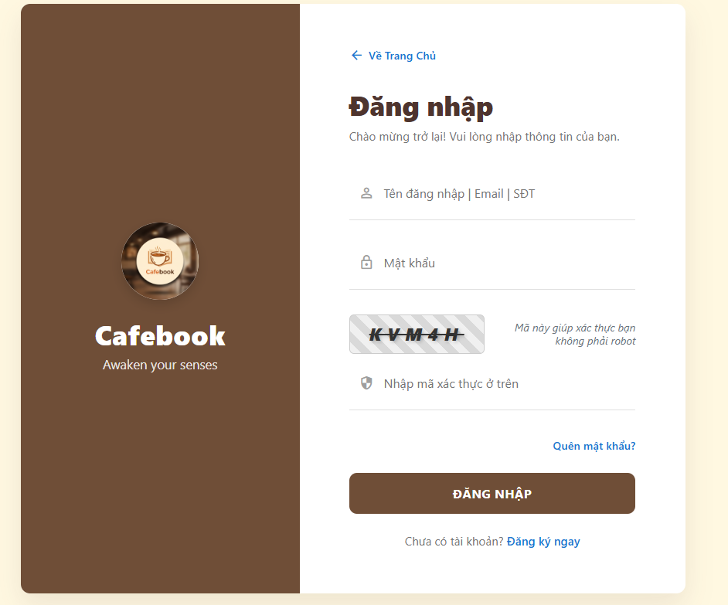
Test Case ID | Mô tả | Hành động | Điều kiện tiên quyết | Kết quả mong đợi | Kết quả thực tế | Kết quả |  |  | Kết quả |  |  | Chú thích
 |  |  |  |  |  | Vòng 1 |  |  | Vòng 2
 |  |  |  |  |  | Trạng thái | Ngày kiểm tra | Người kiểm tra | Trạng thái | Ngày kiểm tra | Người kiểm tra
GUI SHOW Đăng Nhập(Web)
GUI-DN01 | [Về Trang Chủ] Link button |  |  | - Chữ màu xanh dương, có mũi tên quay lại ở góc trái trên. - Trạng thái: Enable | - Chữ màu xanh dương, có mũi tên quay lại ở góc trái trên. - Trạng thái: Enable | Passed | 2026-03-21 | Toàn | Passed | 2026-03-21 | Uyên
GUI-DN02 | [Tên đăng nhập | Email | SĐT] Textbox |  |  | - Có icon hình người mờ bên trong. - Trạng thái: Enable | - Có icon hình người mờ bên trong. - Trạng thái: Enable | Failed | 2026-03-21 | Toàn | Passed | 2026-03-21 | Uyên
GUI-DN03 | [Mật khẩu] Textbox |  |  | - Có icon ổ khóa mờ, dạng ẩn ký tự. - Trạng thái: Enable | - Có icon ổ khóa mờ, dạng ẩn ký tự. - Trạng thái: Enable | Failed | 2026-03-21 | Toàn | Passed | 2026-03-21 | Uyên
GUI-DN04 | [Mã xác thực/Captcha] Image |  |  | - Hiển thị hình ảnh chứa chuỗi ký tự ngẫu nhiên. - Trạng thái: Enable | - Hiển thị hình ảnh chứa chuỗi ký tự ngẫu nhiên. - Trạng thái: Enable | Passed | 2026-03-21 | Toàn | Passed | 2026-03-21 | Uyên
GUI-DN05 | [Nhập mã xác thực ở trên] Textbox |  |  | - Có icon khiên bảo vệ mờ bên trong. - Trạng thái: Enable | - Có icon khiên bảo vệ mờ bên trong. - Trạng thái: Enable | Passed | 2026-03-21 | Toàn | Passed | 2026-03-21 | Uyên
GUI-DN06 | [Quên mật khẩu?] Link button |  |  | - Chữ màu xanh dương, canh phải phía dưới ô mã xác thực. - Trạng thái: Enable | - Chữ màu xanh dương, canh phải phía dưới ô mã xác thực. - Trạng thái: Enable | Passed | 2026-03-21 | Toàn | Passed | 2026-03-21 | Uyên
GUI-DN07 | [ĐĂNG NHẬP] Button |  |  | - Nút to, nền màu nâu nổi bật. - Trạng thái: Enable | - Nút to, nền màu nâu nổi bật. - Trạng thái: Enable | Failed | 2026-03-21 | Toàn | Passed | 2026-03-21 | Uyên
GUI-DN08 | [Đăng ký ngay] Link button |  |  | - Chữ màu xanh dương nằm ở dưới cùng. - Trạng thái: Enable | - Chữ màu xanh dương nằm ở dưới cùng. - Trạng thái: Enable | Failed | 2026-03-21 | Toàn | Passed | 2026-03-21 | Uyên
FUNCTION_SHOW Đăng Nhập(Web)
FUNC-DN01 | Đăng nhập thành công | 1. Nhập đúng tài khoản và mật khẩu. 2. Nhập đúng mã Captcha. 3. Click "ĐĂNG NHẬP" | Truy cập vào hệ thống | Hệ thống báo thành công và chuyển hướng vào trang chủ hoặc dashboard | Hệ thống báo thành công và chuyển hướng vào trang chủ hoặc dashboard | Passed | 2026-03-21 | Toàn | Passed | 2026-03-21 | Uyên
FUNC-DN02 | Bỏ trống thông tin | 1. Để trống bất kỳ trường nào. 2. Click "ĐĂNG NHẬP" | Truy cập vào hệ thống | Hệ thống chặn lại và hiện cảnh báo yêu cầu nhập đầy đủ | Hệ thống chặn lại và hiện cảnh báo yêu cầu nhập đầy đủ | Passed | 2026-03-21 | Toàn | Passed | 2026-03-21 | Uyên
FUNC-DN03 | Sai tài khoản hoặc mật khẩu | 1. Nhập sai Tên đăng nhập hoặc Mật khẩu. 2. Click "ĐĂNG NHẬP" | Truy cập vào hệ thống | Báo lỗi thông tin đăng nhập không chính xác | Báo lỗi thông tin đăng nhập không chính xác | Failed | 2026-03-21 | Toàn | Passed | 2026-03-21 | Uyên
FUNC-DN04 | Nhập sai mã Captcha | 1. Nhập đúng thông tin nhưng sai Captcha. 2. Click "ĐĂNG NHẬP" | Truy cập vào hệ thống | Báo lỗi mã xác thực sai và load lại hình ảnh Captcha mới | Báo lỗi mã xác thực sai và load lại hình ảnh Captcha mới | Failed | 2026-03-21 | Toàn | Passed | 2026-03-21 | Uyên
FUNC-DN05 | Chuyển trang Quên mật khẩu | 1. Click vào chữ "Quên mật khẩu?" | Truy cập vào hệ thống | Hệ thống chuyển hướng sang giao diện khôi phục mật khẩu | Hệ thống chuyển hướng sang giao diện khôi phục mật khẩu | Failed | 2026-03-21 | Toàn | Passed | 2026-03-21 | Uyên
FUNC-DN06 | Chuyển trang Đăng ký | 1. Click vào chữ "Đăng ký ngay" | Truy cập vào hệ thống | Hệ thống chuyển hướng sang giao diện tạo tài khoản mới | Hệ thống chuyển hướng sang giao diện tạo tài khoản mới | Passed | 2026-03-21 | Toàn | Passed | 2026-03-21 | Uyên
FUNC-DN07 | Quay lại Trang chủ | 1. Click vào nút "Về Trang Chủ" góc trái trên | Truy cập vào hệ thống | Hệ thống quay ngược lại màn hình chính của website | Hệ thống quay ngược lại màn hình chính của website | Failed | 2026-03-21 | Toàn | Passed | 2026-03-21 | Uyên

Quên mật khẩu&Đổi mật khẩu(Web)
Project Name | XÂY DỰNG HỆ THỐNG QUẢN LÝ VÀ ĐẶT BÀN CAFEBOOK TÍCH HỢP CHATBOT AI HỖ TRỢ TƯ VẤN
Module Code | Quên mật khẩu & Đổi mật khẩu (Web)
 | Hoàn thành | Lỗi | Chưa kiểm tra | Bị chăn | Tổng số trường hợp thử nghiệm
Round 1 | 10 | 9 | 0 | 0 | 19
Round 2 | 19 | 0 | 0 | 0 | 19
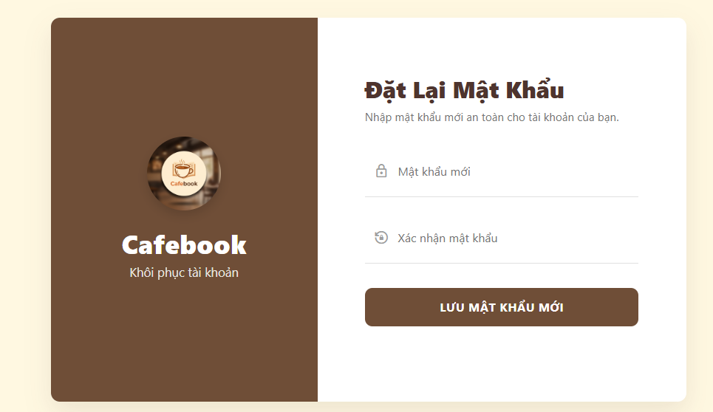 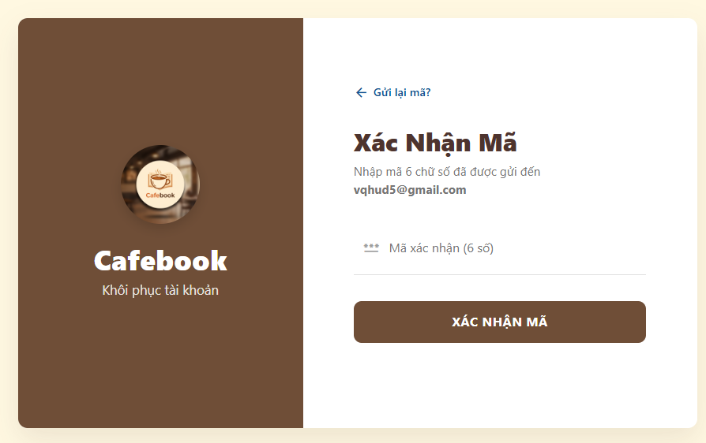 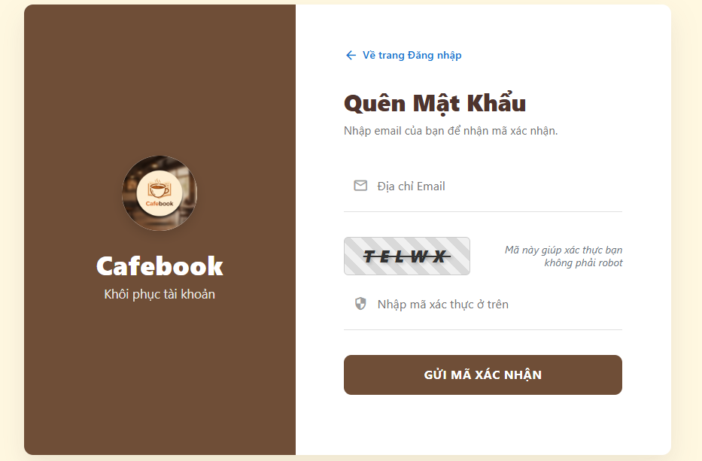
Test Case ID | Mô tả | Hành động | Điều kiện tiên quyết | Kết quả mong đợi | Kết quả thực tế | Kết quả |  |  | Kết quả |  |  | Chú thích
 |  |  |  |  |  | Vòng 1 |  |  | Vòng 2
 |  |  |  |  |  | Trạng thái | Ngày kiểm tra | Người kiểm tra | Trạng thái | Ngày kiểm tra | Người kiểm tra
GUI SHOW Quên mật khẩu & Đổi mật khẩu(Web)
GUI-QMK01 | [Về trang Đăng nhập] Link button |  |  | - Chữ màu xanh dương, có icon mũi tên quay lại. - Trạng thái: Enable | - Chữ màu xanh dương, có icon mũi tên quay lại. - Trạng thái: Enable | Passed | 2026-03-21 | Toàn | Passed | 2026-03-21 | Uyên
GUI-QMK02 | [Địa chỉ Email] Textbox |  |  | - Có icon lá thư mờ bên trong. - Trạng thái: Enable | - Có icon lá thư mờ bên trong. - Trạng thái: Enable | Passed | 2026-03-21 | Toàn | Passed | 2026-03-21 | Uyên
GUI-QMK03 | [Mã xác thực/Captcha] Image |  |  | - Hiển thị hình ảnh chứa chuỗi 5 ký tự ngẫu nhiên. - Trạng thái: Enable | - Hiển thị hình ảnh chứa chuỗi 6 ký tự ngẫu nhiên. - Trạng thái: Enable | Failed | 2026-03-21 | Toàn | Passed | 2026-03-21 | Uyên
GUI-QMK04 | [Nhập mã xác thực ở trên] Textbox |  |  | - Có icon khiên bảo vệ mờ bên trong. - Trạng thái: Enable | - Có icon khiên bảo vệ mờ bên trong. - Trạng thái: Enable | Failed | 2026-03-21 | Toàn | Passed | 2026-03-21 | Uyên
GUI-QMK05 | [GỬI MÃ XÁC NHẬN] Button |  |  | - Nút to, nền màu nâu nổi bật. - Trạng thái: Enable | - Nút to, nền màu nâu nổi bật. - Trạng thái: Enable | Failed | 2026-03-21 | Toàn | Passed | 2026-03-21 | Uyên
GUI-QMK06 | [Gửi lại mã?] Link button |  |  | - Chữ màu xanh dương nằm góc trái trên. - Trạng thái: Enable | - Chữ màu xanh dương nằm góc trái trên. - Trạng thái: Enable | Passed | 2026-03-21 | Toàn | Passed | 2026-03-21 | Uyên
GUI-QMK07 | [Mã xác nhận (6 số)] Textbox |  |  | - Có icon dấu sao (***) mờ bên trong. - Trạng thái: Enable | - Có icon dấu sao (***) mờ bên trong. - Trạng thái: Enable | Passed | 2026-03-21 | Toàn | Passed | 2026-03-21 | Uyên
GUI-QMK08 | [XÁC NHẬN MÃ] Button |  |  | - Nút nền màu nâu. - Trạng thái: Enable | - Nút nền màu nâu. - Trạng thái: Enable | Passed | 2026-03-21 | Toàn | Passed | 2026-03-21 | Uyên
GUI-QMK09 | [Mật khẩu mới] Textbox |  |  | - Có icon ổ khóa mờ, dạng ẩn ký tự. - Trạng thái: Enable | - Có icon ổ khóa mờ, dạng ẩn ký tự. - Trạng thái: Enable | Failed | 2026-03-21 | Toàn | Passed | 2026-03-21 | Uyên
GUI-QMK10 | [Xác nhận mật khẩu] Textbox |  |  | - Có icon mũi tên xoay mờ, dạng ẩn ký tự. - Trạng thái: Enable | - Có icon mũi tên xoay mờ, dạng ẩn ký tự. - Trạng thái: Enable | Failed | 2026-03-21 | Toàn | Passed | 2026-03-21 | Uyên
GUI-QMK11 | [LƯU MẬT KHẨU MỚI] Button |  |  | - Nút nền màu nâu. - Trạng thái: Enable | - Nút nền màu nâu. - Trạng thái: Enable | Failed | 2026-03-21 | Toàn | Passed | 2026-03-21 | Uyên
FUNCTION_SHOW Quên mật khẩu & Đổi mật khẩu(Web)
FUNC-QMK01 | Yêu cầu gửi mã hợp lệ | 1. Nhập đúng Email đã đăng ký và mã Captcha. 2. Click "GỬI MÃ XÁC NHẬN" | Truy cập vào hệ thống | Hệ thống gửi mã OTP qua email và chuyển sang trang Xác nhận mã | Hệ thống gửi mã OTP qua email và chuyển sang trang Xác nhận mã | Passed | 2026-03-21 | Toàn | Passed | 2026-03-21 | Uyên
FUNC-QMK02 | Gửi yêu cầu thất bại | 1. Nhập Email không tồn tại HOẶC sai mã Captcha. 2. Click "GỬI MÃ XÁC NHẬN" | Truy cập vào hệ thống | Hệ thống báo lỗi tương ứng và yêu cầu nhập lại | Hệ thống báo lỗi tương ứng và yêu cầu nhập lại | Passed | 2026-03-21 | Toàn | Passed | 2026-03-21 | Uyên
FUNC-QMK03 | Nhập đúng mã xác nhận | 1. Mở email lấy mã 6 số. 2. Nhập vào ô "Mã xác nhận". 3. Click "XÁC NHẬN MÃ" | Truy cập vào hệ thống | Báo xác nhận thành công và tự động chuyển sang trang Đặt lại mật khẩu | Báo xác nhận thành công và tự động chuyển sang trang Đặt lại mật khẩu | Passed | 2026-03-21 | Toàn | Passed | 2026-03-21 | Uyên
FUNC-QMK04 | Nhập sai mã xác nhận | 1. Nhập sai mã OTP. 2. Click "XÁC NHẬN MÃ" | Truy cập vào hệ thống | Hệ thống báo lỗi mã không hợp lệ hoặc đã hết hạn | Hệ thống báo lỗi mã không hợp lệ hoặc đã hết hạn | Failed | 2026-03-21 | Toàn | Passed | 2026-03-21 | Uyên
FUNC-QMK05 | Chức năng Gửi lại mã | 1. Click vào link "Gửi lại mã?" | Truy cập vào hệ thống | Hệ thống thông báo đã gửi lại mã mới về email của người dùng | Hệ thống thông báo đã gửi lại mã mới về email của người dùng | Failed | 2026-03-21 | Toàn | Passed | 2026-03-21 | Uyên
FUNC-QMK06 | Cập nhật mật khẩu thành công | 1. Nhập 2 ô mật khẩu giống nhau. 2. Click "LƯU MẬT KHẨU MỚI" | Truy cập vào hệ thống | Thông báo đổi mật khẩu thành công và tự động chuyển về trang Đăng nhập | Thông báo đổi mật khẩu thành công và tự động chuyển về trang Đăng nhập | Failed | 2026-03-21 | Toàn | Passed | 2026-03-21 | Uyên
FUNC-QMK07 | Mật khẩu mới không khớp | 1. Nhập "Xác nhận mật khẩu" khác với "Mật khẩu mới". 2. Click "LƯU MẬT KHẨU MỚI" | Truy cập vào hệ thống | Hệ thống báo lỗi hai mật khẩu không trùng khớp nhau | Hệ thống báo lỗi hai mật khẩu không trùng khớp nhau | Passed | 2026-03-21 | Toàn | Passed | 2026-03-21 | Uyên
FUNC-QMK08 | Điều hướng quay lại | 1. Click vào nút "Về trang Đăng nhập" | Truy cập vào hệ thống | Hệ thống lập tức quay ngược lại màn hình Đăng nhập ban đầu | Hệ thống lập tức quay ngược lại màn hình Đăng nhập ban đầu | Passed | 2026-03-21 | Toàn | Passed | 2026-03-21 | Uyên

Đăng ký tài khoản (Web)
Project Name | XÂY DỰNG HỆ THỐNG QUẢN LÝ VÀ ĐẶT BÀN CAFEBOOK TÍCH HỢP CHATBOT AI HỖ TRỢ TƯ VẤN
Module Code | Đăng ký tài khoản(Web)
 | Hoàn thành | Lỗi | Chưa kiểm tra | Bị chăn | Tổng số trường hợp thử nghiệm
Round 1 | 9 | 14 | 0 | 0 | 23
Round 2 | 23 | 0 | 0 | 0 | 23
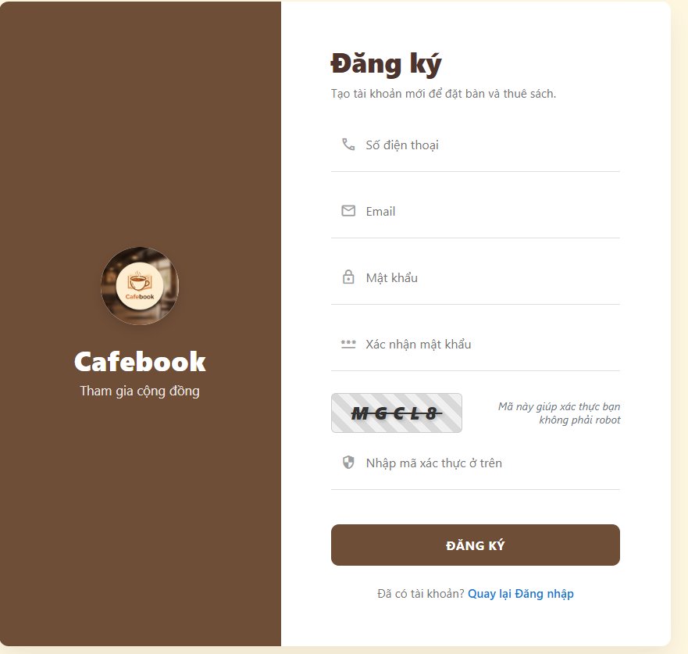 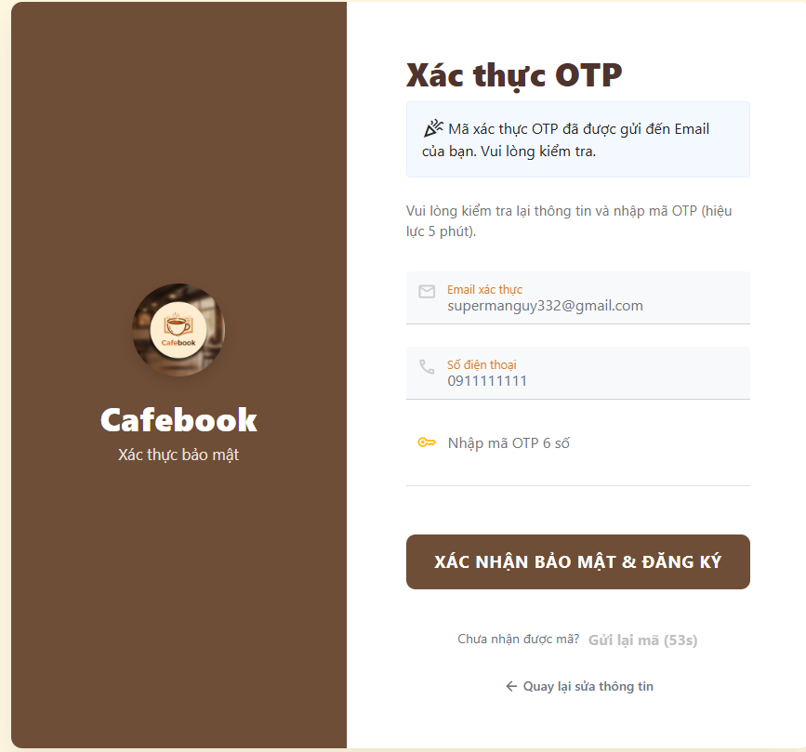
Test Case ID | Mô tả | Hành động | Điều kiện tiên quyết | Kết quả mong đợi | Kết quả thực tế | Kết quả |  |  | Kết quả |  |  | Chú thích
 |  |  |  |  |  | Vòng 1 |  |  | Vòng 2
 |  |  |  |  |  | Trạng thái | Ngày kiểm tra | Người kiểm tra | Trạng thái | Ngày kiểm tra | Người kiểm tra
GUI SHOW Đăng ký tài khoản (Web)
GUI-DK01 | [Số điện thoại] Textbox |  |  | - Có icon điện thoại mờ bên trong. - Trạng thái: Enable | - Có icon điện thoại mờ bên trong. - Trạng thái: Enable | Passed | 2026-03-22 | Tú | Passed | 2026-03-22 | Hưng
GUI-DK02 | [Email] Textbox |  |  | - Có icon lá thư mờ bên trong. - Trạng thái: Enable | - Có icon lá thư mờ bên trong. - Trạng thái: Enable | Failed | 2026-03-22 | Tú | Passed | 2026-03-22 | Hưng
GUI-DK03 | [Mật khẩu] Textbox |  |  | - Có icon ổ khóa mờ bên trong, dạng ẩn ký tự. - Trạng thái: Enable | - Có icon ổ khóa mờ bên trong, dạng ẩn ký tự. - Trạng thái: Enable | Passed | 2026-03-22 | Tú | Passed | 2026-03-22 | Hưng
GUI-DK04 | [Xác nhận mật khẩu] Textbox |  |  | - Có icon dấu sao mờ bên trong, dạng ẩn ký tự. - Trạng thái: Enable | - Có icon dấu sao mờ bên trong, dạng ẩn ký tự. - Trạng thái: Enable | Passed | 2026-03-22 | Tú | Passed | 2026-03-22 | Hưng
GUI-DK05 | [Mã xác thực/Captcha] Image |  |  | - Hiển thị hình ảnh chứa chuỗi ký tự ngẫu nhiên. - Trạng thái: Enable | - Hiển thị hình ảnh chứa chuỗi ký tự ngẫu nhiên. - Trạng thái: Enable | Failed | 2026-03-22 | Tú | Passed | 2026-03-22 | Hưng
GUI-DK06 | [Nhập mã xác thực ở trên] Textbox |  |  | - Có icon khiên bảo vệ mờ bên trong. - Trạng thái: Enable | - Có icon khiên bảo vệ mờ bên trong. - Trạng thái: Enable | Failed | 2026-03-22 | Tú | Passed | 2026-03-22 | Hưng
GUI-DK07 | [ĐĂNG KÝ] Button |  |  | - Nút to, nền màu nâu nổi bật. - Trạng thái: Enable | - Nút to, nền màu nâu nổi bật. - Trạng thái: Enable | Passed | 2026-03-22 | Tú | Passed | 2026-03-22 | Hưng
GUI-DK08 | [Quay lại Đăng nhập] Link |  |  | - Dòng chữ màu xanh, nằm dưới nút đăng ký. - Trạng thái: Enable | - Dòng chữ màu xanh, nằm dưới nút đăng ký. - Trạng thái: Enable | Passed | 2026-03-22 | Tú | Passed | 2026-03-22 | Hưng
GUI-DK09 | [Khung thông báo gửi OTP] Panel |  |  | - Khung màu xanh nhạt báo mã xác thực OTP đã được gửi đến Email. - Trạng thái: Read-only | - Khung màu xanh nhạt báo mã xác thực OTP đã được gửi đến Email. - Trạng thái: Read-only | Failed | 2026-03-22 | Tú | Passed | 2026-03-22 | Hưng
GUI-DK10 | [Email xác thực, Số điện thoại] Textbox |  |  | - Hiển thị lại đúng thông tin vừa đăng ký. Có icon tương ứng. - Trạng thái: Read-only | - Hiển thị lại đúng thông tin vừa đăng ký. Có icon tương ứng. - Trạng thái: Read-only | Failed | 2026-03-22 | Tú | Passed | 2026-03-22 | Hưng
GUI-DK11 | [Nhập mã OTP 6 số] Textbox |  |  | - Có icon chìa khóa mờ bên trong. - Trạng thái: Enable | - Có icon chìa khóa mờ bên trong. - Trạng thái: Enable | Failed | 2026-03-22 | Tú | Passed | 2026-03-22 | Hưng
GUI-DK12 | [XÁC NHẬN BẢO MẬT & ĐĂNG KÝ] Button |  |  | - Nút to, nền màu nâu nổi bật. - Trạng thái: Enable | - Nút to, nền màu nâu nổi bật. - Trạng thái: Enable | Failed | 2026-03-22 | Tú | Passed | 2026-03-22 | Hưng
GUI-DK13 | [Gửi lại mã, Quay lại] Link |  |  | - Nút gửi lại có kèm bộ đếm ngược. Link quay lại nằm dưới cùng. - Trạng thái: Enable | - Nút gửi lại có kèm bộ đếm ngược. Link quay lại nằm dưới cùng. - Trạng thái: Enable | Failed | 2026-03-22 | Tú | Passed | 2026-03-22 | Hưng
FUNCTION_SHOW Nhật ký hệ thống
FUNC-DK01 | Bỏ trống thông tin | 1. Để trống một trong các trường. 2. Click "ĐĂNG KÝ" | Truy cập vào hệ thống | Hệ thống chặn lại và hiển thị cảnh báo yêu cầu nhập đầy đủ thông tin | Hệ thống chặn lại và hiển thị cảnh báo yêu cầu nhập đầy đủ thông tin | Passed | 2026-03-22 | Tú | Passed | 2026-03-22 | Hưng
FUNC-DK02 | Xác nhận mật khẩu sai | 1. Nhập "Xác nhận mật khẩu" khác với "Mật khẩu". 2. Click "ĐĂNG KÝ" | Truy cập vào hệ thống | Báo lỗi hai mật khẩu không khớp nhau | Báo lỗi hai mật khẩu không khớp nhau | Passed | 2026-03-22 | Tú | Passed | 2026-03-22 | Hưng
FUNC-DK03 | Nhập sai mã Captcha | 1. Nhập sai ký tự trong hình ảnh Captcha. 2. Click "ĐĂNG KÝ" | Truy cập vào hệ thống | Báo lỗi mã xác thực không đúng và load lại hình ảnh Captcha mới | Báo lỗi mã xác thực không đúng và load lại hình ảnh Captcha mới | Failed | 2026-03-22 | Tú | Passed | 2026-03-22 | Hưng
FUNC-DK04 | Đăng ký với SĐT/Email đã tồn tại | 1. Nhập thông tin của tài khoản đã có trong hệ thống. 2. Click "ĐĂNG KÝ" | Truy cập vào hệ thống | Báo lỗi Số điện thoại hoặc Email đã được đăng ký | Báo lỗi Số điện thoại hoặc Email đã được đăng ký | Failed | 2026-03-22 | Tú | Passed | 2026-03-22 | Hưng
FUNC-DK05 | Chuyển trang Đăng nhập | 1. Click vào link "Quay lại Đăng nhập" | Truy cập vào hệ thống | Hệ thống chuyển hướng về giao diện đăng nhập | Hệ thống chuyển hướng về giao diện đăng nhập | Failed | 2026-03-22 | Tú | Passed | 2026-03-22 | Hưng
FUNC-DK06 | Gửi form đăng ký hợp lệ | 1. Nhập đầy đủ, hợp lệ các trường. 2. Nhập đúng mã Captcha. 3. Click "ĐĂNG KÝ" | Truy cập vào hệ thống | Gửi email chứa mã OTP và hệ thống tự động chuyển sang trang Xác thực OTP | Gửi email chứa mã OTP và hệ thống tự động chuyển sang trang Xác thực OTP | Failed | 2026-03-22 | Tú | Passed | 2026-03-22 | Hưng
FUNC-DK07 | Nhập sai mã OTP | 1. Gõ sai mã 6 số. 2. Bấm XÁC NHẬN BẢO MẬT... | Đang ở trang Xác thực OTP | Báo lỗi mã OTP không hợp lệ, yêu cầu kiểm tra lại | Báo lỗi mã OTP không hợp lệ, yêu cầu kiểm tra lại | Failed | 2026-03-22 | Tú | Passed | 2026-03-22 | Hưng
FUNC-DK08 | Gửi lại mã OTP | 1. Chờ hết thời gian đếm ngược. 2. Bấm "Gửi lại mã" | Đang ở trang Xác thực OTP | Reset lại bộ đếm thời gian. Hệ thống gửi mã OTP mới vào hộp thư email | Reset lại bộ đếm thời gian. Hệ thống gửi mã OTP mới vào hộp thư email | Failed | 2026-03-22 | Tú | Passed | 2026-03-22 | Hưng
FUNC-DK09 | Quay lại sửa thông tin | 1. Click vào link "Quay lại sửa thông tin" | Đang ở trang Xác thực OTP | Quay lại form Đăng ký ban đầu. Các thông tin đã nhập vẫn được giữ nguyên | Quay lại form Đăng ký ban đầu. Các thông tin đã nhập vẫn được giữ nguyên | Passed | 2026-03-22 | Tú | Passed | 2026-03-22 | Hưng
FUNC-DK10 | Đăng ký & Xác thực thành công | 1. Nhập chuẩn mã OTP vừa nhận. 2. Bấm XÁC NHẬN BẢO MẬT... | Đang ở trang Xác thực OTP | Thông báo đăng ký thành công và tự động chuyển về trang Đăng nhập | Thông báo đăng ký thành công và tự động chuyển về trang Đăng nhập | Passed | 2026-03-22 | Tú | Passed | 2026-03-22 | Hưng

Quản lý sản phẩm (App)
Project Name | XÂY DỰNG HỆ THỐNG QUẢN LÝ VÀ ĐẶT BÀN CAFEBOOK TÍCH HỢP CHATBOT AI HỖ TRỢ TƯ VẤN
Module Code | Quản lý sản phẩm (App)
 | Hoàn thành | Lỗi | Chưa kiểm tra | Bị chăn | Tổng số trường hợp thử nghiệm
Round 1 | 18 | 2 | 0 | 0 | 20
Round 2 | 20 | 0 | 0 | 0 | 20
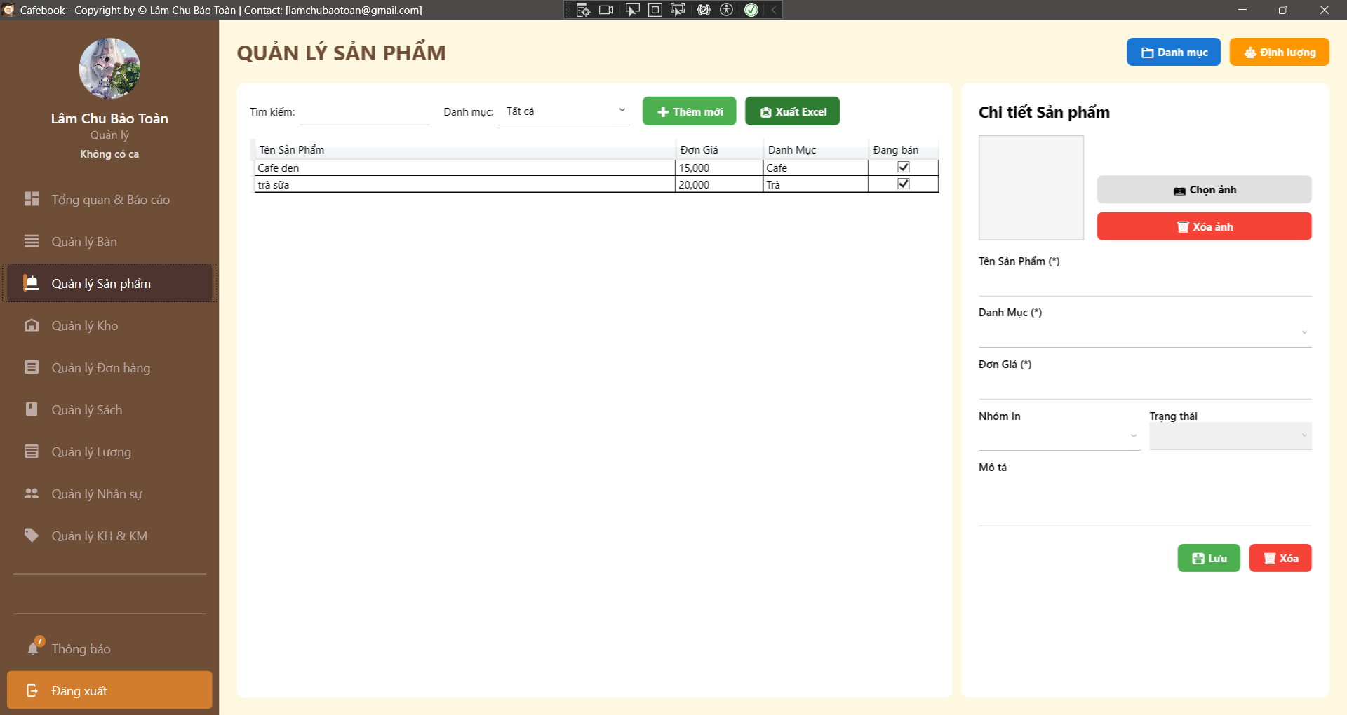
Test Case ID | Mô tả | Hành động | Điều kiện tiên quyết | Kết quả mong đợi | Kết quả thực tế | Kết quả |  |  | Kết quả |  |  | Chú thích
 |  |  |  |  |  | Vòng 1 |  |  | Vòng 2
 |  |  |  |  |  | Trạng thái | Ngày kiểm tra | Người kiểm tra | Trạng thái | Ngày kiểm tra | Người kiểm tra
GUI_SHOW Trang Quản lý sản phẩm
GUI-QLSP01 | [QUẢN LÝ SẢN PHẨM] Label | Quan sát tiêu đề trang. |  | - Label hiển thị: "QUẢN LÝ SẢN PHẨM". - Font chữ: In hoa, in đậm, màu nâu đậm. | - Label hiển thị: "QUẢN LÝ SẢN PHẨM". - Font chữ: In hoa, in đậm, màu nâu đậm. | Passed | 2026-03-23 | Uyên | Passed | 2026-03-23 | Phú
GUI-QLSP02 | [Danh mục] & [Định lượng] Buttons | Quan sát góc trên bên phải màn hình. | Tài khoản có quyền Quản lý Danh mục sản phẩm và Quản lý Định lượng nguyên liệu sản phẩm. | - Nút "Danh mục": Màu xanh dương, icon folder. - Nút "Định lượng": Màu cam, icon khối lập phương. - Status: enable. | - Nút "Danh mục": Màu xanh dương, icon folder. - Nút "Định lượng": Màu cam, icon khối lập phương. - Status: enable. | Passed | 2026-03-23 | Uyên | Passed | 2026-03-23 | Phú
GUI-QLSP03 | Bộ lọc & Công cụ | Quan sát thanh công cụ phía trên bảng dữ liệu. |  | - Có ô TextBox "Tìm kiếm". - Có ComboBox "Danh mục" (Mặc định: Tất cả). - Nút "+ Thêm mới" (Màu xanh lá). - Nút "Xuất Excel" (Màu xanh lá, có icon). | - Có ô TextBox "Tìm kiếm". - Có ComboBox "Danh mục" (Mặc định: Tất cả). - Nút "+ Thêm mới" (Màu xanh lá). - Nút "Xuất Excel" (Màu xanh lá, có icon). | Passed | 2026-03-23 | Uyên | Passed | 2026-03-23 | Phú
GUI-QLSP04 | [dgSanPham] DataGrid | Quan sát bảng danh sách sản phẩm. |  | - Các cột: Tên Sản Phẩm, Đơn Giá, Danh Mục, Đang bán (dạng Checkbox). - Bảng chiếm khoảng 2/3 màn hình bên trái. | - Các cột: Tên Sản Phẩm, Đơn Giá, Danh Mục, Đang bán (dạng Checkbox). - Bảng chiếm khoảng 2/3 màn hình bên trái. | Passed | 2026-03-23 | Uyên | Passed | 2026-03-23 | Phú
GUI-QLSP05 | Image Management Panel | Quan sát khu vực hình ảnh bên phải. |  | - Khung hiển thị ảnh preview rõ nét. - Nút "Chọn ảnh": Màu xám nhạt. - Nút "Xóa ảnh": Màu đỏ. | - Khung hiển thị ảnh preview rõ nét. - Nút "Chọn ảnh": Màu xám nhạt. - Nút "Xóa ảnh": Màu đỏ. | Passed | 2026-03-23 | Uyên | Passed | 2026-03-23 | Phú
GUI-QLSP06 | Mandatory Fields (Trường bắt buộc) | Quan sát các Label nhập liệu trong form. |  | - Các trường "Tên Sản Phẩm ()", "Danh Mục ()", "Đơn Giá (*)" phải có dấu sao đánh dấu bắt buộc. | - Các trường "Tên Sản Phẩm ()", "Danh Mục ()", "Đơn Giá (*)" phải có dấu sao đánh dấu bắt buộc. | Passed | 2026-03-23 | Uyên | Passed | 2026-03-23 | Phú
GUI-QLSP07 | [Nhóm In] & [Trạng thái] ComboBox | Quan sát các ô dropdown. |  | - Nhóm In: Các tùy chọn như Pha chế, Bếp... - Trạng thái: Đang bán, Tạm ngưng (hoặc Ngừng bán). | - Nhóm In: Các tùy chọn như Pha chế, Bếp... - Trạng thái: Đang bán, Tạm ngưng (hoặc Ngừng bán). | Passed | 2026-03-23 | Uyên | Passed | 2026-03-23 | Phú
GUI-QLSP08 | [Lưu] & [Xóa] Buttons | Quan sát dưới cùng của Panel chi tiết. | Tài khoản có quyền Quản lý Sản phẩm CURD. | - Nút "Lưu": Màu xanh lá. - Nút "Xóa": Màu đỏ. - Status: enable. | - Nút "Lưu": Màu xanh lá. - Nút "Xóa": Màu đỏ. - Status: enable. | Passed | 2026-03-23 | Uyên | Passed | 2026-03-23 | Phú
FUNCTION_SHOW Trang Quản lý sản phẩm
FUNC-QLSP01 | Kiểm tra hiển thị giao diện khi bị hạn chế quyền | 1. Đăng nhập tài khoản không có quyền Quản lý Sản phẩm CURD. 2. Vào trang Quản lý Sản phẩm. |  | 1. Grid dữ liệu và Panel chi tiết bị ẩn. 2. Các nút Thêm, Lưu, Xóa, Xuất Excel bị ẩn. 3. Hiển thị thông báo: "Từ chối truy cập phân hệ Sản phẩm!". | 1. Grid dữ liệu và Panel chi tiết bị ẩn. 2. Các nút Thêm, Lưu, Xóa, Xuất Excel bị ẩn. 3. Hiển thị thông báo: "Từ chối truy cập phân hệ Sản phẩm!". | Passed | 2026-03-23 | Uyên | Passed | 2026-03-23 | Phú
FUNC-QLSP02 | Chọn sản phẩm để xem chi tiết | 1. Click chọn một dòng (ví dụ: "Cafe đen") trong DataGrid. | DataGrid có dữ liệu. | 1. Form bên phải tải đúng thông tin: Tên, Danh mục, Đơn giá, Trạng thái. 2. Ảnh sản phẩm hiển thị đúng (hoặc hiện ảnh mặc định nếu không có). | 1. Form bên phải tải đúng thông tin: Tên, Danh mục, Đơn giá, Trạng thái. 2. Ảnh sản phẩm hiển thị đúng (hoặc hiện ảnh mặc định nếu không có). | Passed | 2026-03-23 | Uyên | Passed | 2026-03-23 | Phú
FUNC-QLSP03 | Chức năng "Thêm mới" (Clear Form) | 1. Nhấn nút "+ Thêm mới". |  | 1. Tên, Mô tả được xóa trắng. 2. Đơn giá set về "0". 3. Danh mục bị bỏ chọn. 4. Ảnh preview trả về ảnh mặc định (DefaultFoodIcon). | 1. Tên, Mô tả được xóa trắng. 2. Đơn giá set về "0". 3. Danh mục bị bỏ chọn. 4. Ảnh preview trả về ảnh mặc định (DefaultFoodIcon). | Passed | 2026-03-23 | Uyên | Passed | 2026-03-23 | Phú
FUNC-QLSP04 | Ràng buộc bỏ trống trường bắt buộc | 1. Nhấn "+ Thêm mới". 2. Bỏ trống "Tên Sản Phẩm" hoặc không chọn "Danh Mục". 3. Nhấn "Lưu". |  | 1. Hệ thống chặn lưu. 2. Hiển thị thông báo: "Nhập Tên SP và Danh mục!". | 1. Hệ thống chặn lưu. 2. Hiển thị thông báo: "Nhập Tên SP và Danh mục!". | Passed | 2026-03-23 | Uyên | Passed | 2026-03-23 | Phú
FUNC-QLSP05 | Ràng buộc nhập Đơn giá âm / sai định dạng | 1. Nhập chữ cái (vd: "abc") hoặc số âm (vd: "-50000") vào ô "Đơn Giá". 2. Nhập đủ Tên và Danh mục. 3. Nhấn "Lưu". |  | 1. Hệ thống cảnh báo: "Đơn giá phải là số dương lớn hơn hoặc bằng 0". 2. Thao tác lưu bị chặn lại. | 1. Hiển thị thông báo: "Đã lưu!". 2. Sản phẩm mới xuất hiện trên DataGrid với giá 0đ. | Failed | 2026-03-23 | Uyên | Passed | 2026-03-23 | Phú
FUNC-QLSP06 | Lưu thêm mới Sản phẩm thành công | 1. Nhấn "+ Thêm mới". 2. Nhập Tên SP, Đơn giá (vd: 35000), Danh mục hợp lệ. 3. Nhấn "Chọn ảnh" và tải lên 1 file hợp lệ.4. Nhấn "Lưu". | Tên sản phẩm không bị trùng. | 1. Hiển thị thông báo: "Đã lưu!". 2. Sản phẩm mới xuất hiện trên DataGrid. | 1. Hiển thị thông báo: "Đã lưu!". 2. Sản phẩm mới xuất hiện trên DataGrid. | Passed | 2026-03-23 | Uyên | Passed | 2026-03-23 | Phú
FUNC-QLSP07 | Tìm kiếm Sản phẩm | 1. Nhập từ khóa (vd: "Trà") vào ô Tìm kiếm. | Có sản phẩm chứa từ "Trà". | 1. Bảng DataGrid tự động lọc ngay khi nhập (Real-time). 2. Chỉ hiển thị các sản phẩm có tên chứa từ khóa. | 1. Bảng DataGrid tự động lọc ngay khi nhập (Real-time). 2. Chỉ hiển thị các sản phẩm có tên chứa từ khóa. | Passed | 2026-03-23 | Uyên | Passed | 2026-03-23 | Phú
FUNC-QLSP08 | Lọc theo Danh mục | 1. Chọn danh mục (vd: "Cafe") tại ComboBox bộ lọc. |  | 1. Bảng DataGrid chỉ hiển thị các sản phẩm thuộc danh mục "Cafe". | 1. Bảng DataGrid chỉ hiển thị các sản phẩm thuộc danh mục "Tất Cả". | Failed | 2026-03-23 | Uyên | Passed | 2026-03-23 | Phú
FUNC-QLSP09 | Cập nhật & Xóa ảnh Sản phẩm | 1. Chọn 1 sản phẩm có sẵn. 2. Nhấn "Xóa ảnh" (Ảnh preview về mặc định). 3. Nhấn "Lưu". |  | 1. Thông báo "Đã lưu!". 2. Sản phẩm bị mất ảnh cũ trên hệ thống. | 1. Thông báo "Đã lưu!". 2. Sản phẩm bị mất ảnh cũ trên hệ thống. | Passed | 2026-03-23 | Uyên | Passed | 2026-03-23 | Phú
FUNC-QLSP10 | Hủy thao tác Xóa Sản phẩm | 1. Chọn 1 sản phẩm từ DataGrid. 2. Nhấn "Xóa". 3. Chọn "No" trong hộp thoại xác nhận. |  | 1. Hộp thoại đóng lại. 2. Sản phẩm không bị xóa. | 1. Hộp thoại đóng lại. 2. Sản phẩm không bị xóa. | Passed | 2026-03-23 | Uyên | Passed | 2026-03-23 | Phú
FUNC-QLSP11 | Xuất Excel thành công | 1. Xóa bộ lọc để bảng có dữ liệu. 2. Nhấn "Xuất Excel". 3. Chọn đường dẫn lưu file (.xlsx). | DataGrid đang có dữ liệu. | 1. Hiển thị MessageBox "Xuất Excel Hoàn Tất" kèm 3 tùy chọn (Yes/No/Cancel). 2. Nếu mở file, dữ liệu cột Đơn Giá phải được định dạng số #,##0 và trạng thái Tạm ngưng phải có màu Đỏ. | 1. Hiển thị MessageBox "Xuất Excel Hoàn Tất" kèm 3 tùy chọn (Yes/No/Cancel). 2. Nếu mở file, dữ liệu cột Đơn Giá phải được định dạng số #,##0 và trạng thái Tạm ngưng phải có màu Đỏ. | Passed | 2026-03-23 | Uyên | Passed | 2026-03-23 | Phú
FUNC-QLSP12 | Kiểm tra quyền điều hướng (Danh mục / Định lượng) | 1. Nhấn nút "Danh mục" hoặc "Định lượng". | Tài khoản có quyền Quản lý Danh mục sản phẩm và Quản lý Định lượng nguyên liệu sản phẩm. | 1. Hệ thống chuyển hướng thành công sang các trang Quản Lý Danh Mục hoặc Quản Lý Định Lượng. | 1. Hệ thống chuyển hướng thành công sang các trang Quản Lý Danh Mục hoặc Quản Lý Định Lượng. | Passed | 2026-03-23 | Uyên | Passed | 2026-03-23 | Phú

Quản lý danh mục sản phẩm(App)
Project Name | XÂY DỰNG HỆ THỐNG QUẢN LÝ VÀ ĐẶT BÀN CAFEBOOK TÍCH HỢP CHATBOT AI HỖ TRỢ TƯ VẤN
Module Code | Quản lý danh mục (App)
 | Hoàn thành | Lỗi | Chưa kiểm tra | Bị chăn | Tổng số trường hợp thử nghiệm
Round 1 | 18 | 4 | 0 | 0 | 22
Round 2 | 22 | 0 | 0 | 0 | 22
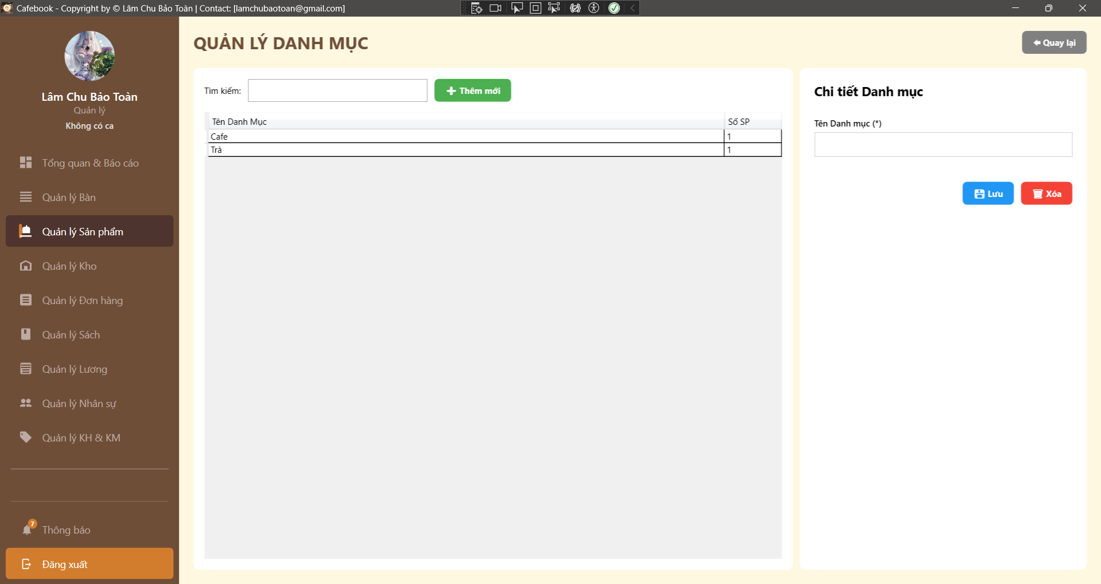
Test Case ID | Mô tả | Hành động | Điều kiện tiên quyết | Kết quả mong đợi | Kết quả thực tế | Kết quả |  |  | Kết quả |  |  | Chú thích
 |  |  |  |  |  | Vòng 1 |  |  | Vòng 2
 |  |  |  |  |  | Trạng thái | Ngày kiểm tra | Người kiểm tra | Trạng thái | Ngày kiểm tra | Người kiểm tra
GUI_SHOW Trang Quản lý danh Mục
GUI-QLDM01 | [QUẢN LÝ DANH MỤC] Label | Quan sát tiêu đề trang. |  | - Label hiển thị: "QUẢN LÝ DANH MỤC". - Font chữ: In hoa, in đậm, màu nâu đậm, căn trái. | - Label hiển thị: "QUẢN LÝ DANH MỤC". - Font chữ: In hoa, in đậm, màu nâu đậm, căn trái. | Passed | 2026-03-23 | Phú | Passed | 2026-03-23 | Uyên
GUI-QLDM02 | [Quay lại] Button | Quan sát nút bấm ở góc trên bên phải. |  | - Text hiển thị: "Quay lại". - Icon: Mũi tên hướng sang trái. - Background: Màu xám. - Status: enable. | - Text hiển thị: "Quay lại". - Icon: Mũi tên hướng sang trái. - Background: Màu xám. - Status: enable. | Passed | 2026-03-23 | Phú | Passed | 2026-03-23 | Uyên
GUI-QLDM03 | Khung Tìm kiếm | Quan sát khu vực phía trên bảng dữ liệu. |  | - Label: "Tìm kiếm:". - Có một ô Textbox để nhập từ khóa. - Status: enable. | - Label: "Tìm kiếm:". - Có một ô Textbox để nhập từ khóa. - Status: enable. | Passed | 2026-03-23 | Phú | Passed | 2026-03-23 | Uyên
GUI-QLDM04 | [+ Thêm mới] Button | Quan sát nút bên cạnh ô Tìm kiếm. | Tài khoản có quyền Quản lý Danh mục sản phẩm. | - Text hiển thị: "+ Thêm mới". - Background: Màu xanh lá. - Status: enable. | - Text hiển thị: "+ Thêm mới". - Background: Màu xanh lá. - Status: enable. | Passed | 2026-03-23 | Phú | Passed | 2026-03-23 | Uyên
GUI-QLDM05 | [dgDanhMuc] DataGrid | Quan sát bảng danh sách danh mục. |  | - Các cột hiển thị gồm: Tên Danh Mục, Số SP. - Status: enable. | - Các cột hiển thị gồm: Tên Danh Mục, Số SP. - Status: enable. | Passed | 2026-03-23 | Phú | Passed | 2026-03-23 | Uyên
GUI-QLDM06 | Tiêu đề Form Chi tiết | Quan sát tiêu đề Panel bên phải. |  | - Label hiển thị: "Chi tiết Danh mục". - Font chữ: In đậm, màu đen/nâu. | - Label hiển thị: "Chi tiết Danh mục". - Font chữ: In đậm, màu đen/nâu. | Passed | 2026-03-23 | Phú | Passed | 2026-03-23 | Uyên
GUI-QLDM07 | [Tên danh mục (*)] Textbox | Quan sát ô nhập liệu tại Panel phải. |  | - Label hiển thị: "Tên danh mục (*)". - Có dấu sao (*) biểu thị trường bắt buộc. - Status: enable. | - Label hiển thị: "Tên danh mục (*)". - Có dấu sao (*) biểu thị trường bắt buộc. - Status: enable. | Passed | 2026-03-23 | Phú | Passed | 2026-03-23 | Uyên
GUI-QLDM08 | [Lưu] & [Xóa] Buttons | Quan sát các nút thao tác dưới cùng bên phải. | Tài khoản có quyền Quản lý Danh mục sản phẩm. | - Nút "Lưu": Màu xanh dương, icon đĩa mềm. - Nút "Xóa": Màu đỏ, icon thùng rác. - Status: enable. | - Nút "Lưu": Màu xanh dương, icon đĩa mềm. - Nút "Xóa": Màu đỏ, icon thùng rác. - Status: enable. | Passed | 2026-03-23 | Phú | Passed | 2026-03-23 | Uyên
GUI-QLDM09 | [Quản lý Sản phẩm] Menu Item | Quan sát thanh Sidebar bên trái. |  | - Mục "Quản lý Sản phẩm" đang ở trạng thái Active (Màu nâu đậm, chữ trắng). - Các mục khác giữ nguyên màu tối mờ. | - Mục "Quản lý Sản phẩm" đang ở trạng thái Active (Màu nâu đậm, chữ trắng). - Các mục khác giữ nguyên màu tối mờ. | Passed | 2026-03-23 | Phú | Passed | 2026-03-23 | Uyên
FUNCTION_SHOW Trang Quản lý danh mục
FUNC-QLDM01 | Truy cập không đủ quyền hạn | 1. Đăng nhập tài khoản không có quyền Quản lý Danh mục sản phẩm. 2. Thử điều hướng vào trang Quản lý danh mục. |  | 1. Hệ thống hiển thị MessageBox: "Từ chối!". 2. Tự động điều hướng quay lại trang trước đó. | 1. Hệ thống hiển thị MessageBox: "Từ chối!". 2. Tự động điều hướng quay lại trang trước đó. | Passed | 2026-03-23 | Phú | Passed | 2026-03-23 | Uyên
FUNC-QLDM02 | Xem chi tiết danh mục | 1. Click chọn một danh mục trong bảng DataGrid (vd: "Cafe"). | Đã có dữ liệu danh mục. | 1. Tên danh mục tương ứng tự động hiển thị vào ô "Tên danh mục (*)" bên Panel phải. | 1. Tên danh mục tương ứng tự động hiển thị vào ô "Tên danh mục (*)" bên Panel phải. | Passed | 2026-03-23 | Phú | Passed | 2026-03-23 | Uyên
FUNC-QLDM03 | Tìm kiếm danh mục | 1. Nhập từ khóa (vd: "Trà") vào ô Tìm kiếm. | Có danh mục chứa từ khóa. | 1. Bảng DataGrid tự động lọc danh sách ngay khi đang gõ chữ. 2. Chỉ hiển thị các danh mục chứa từ khóa "Trà". | 1. Bảng DataGrid tự động lọc danh sách ngay khi đang gõ chữ. 2. Chỉ hiển thị các danh mục chứa từ khóa "Trà". | Passed | 2026-03-23 | Phú | Passed | 2026-03-23 | Uyên
FUNC-QLDM04 | Thao tác "Thêm mới" | 1. Nhấn nút "+ Thêm mới". | Đang chọn 1 dòng ở DataGrid. | 1. Ô "Tên danh mục (*)" bị xóa trắng. 2. Dòng dữ liệu đang chọn ở bảng DataGrid bị bỏ bôi đen (deselect). | 1. Ô "Tên danh mục (*)" bị xóa trắng. 2. Dòng dữ liệu đang chọn ở bảng DataGrid bị bỏ bôi đen (deselect). | Passed | 2026-03-23 | Phú | Passed | 2026-03-23 | Uyên
FUNC-QLDM05 | Bỏ trống Tên danh mục khi Lưu | 1. Nhấn "+ Thêm mới". 2. Để trống ô "Tên danh mục". 3. Nhấn "Lưu". |  | 1. Hệ thống chặn thao tác. 2. Hiển thị thông báo: "Nhập tên danh mục!". | "1. Button 'Thêm mới' hiển thị nhưng không thực hiện hành động khi nhấn. | Failed | 2026-03-23 | Phú | Passed | 2026-03-23 | Uyên
FUNC-QLDM06 | Lưu thêm mới danh mục thành công | 1. Nhấn "+ Thêm mới". 2. Nhập một tên danh mục chưa từng tồn tại (vd: "Sinh tố"). 3. Nhấn "Lưu". |  | 1. Hiển thị thông báo: "Lưu thành công!". 2. Danh sách cập nhật và hiển thị danh mục "Sinh tố" với cột "Số SP" là 0. | "1. Button 'Thêm mới' hiển thị nhưng không thực hiện hành động khi nhấn. | Failed | 2026-03-23 | Phú | Passed | 2026-03-23 | Uyên
FUNC-QLDM07 | Nhập trùng tên danh mục | 1. Nhấn "+ Thêm mới". 2. Nhập tên danh mục đã tồn tại trong danh sách. 3. Nhấn "Lưu". |  | 1. Hệ thống API chặn lưu và báo lỗi (vd: "Tên danh mục đã tồn tại"). 2. Không tạo ra bản ghi trùng lặp. | "1. Button 'Thêm mới' hiển thị nhưng không thực hiện hành động khi nhấn. | Failed | 2026-03-23 | Phú | Passed | 2026-03-23 | Uyên
FUNC-QLDM08 | Cập nhật tên danh mục | 1. Chọn 1 danh mục có sẵn. 2. Sửa nội dung ở ô Tên danh mục. 3. Nhấn "Lưu". |  | 1. Hiển thị thông báo: "Lưu thành công!". 2. Tên mới được cập nhật ngay lập tức trên bảng DataGrid. | 1. Hiển thị thông báo: "Lưu thành công!". 2. Tên mới được cập nhật ngay lập tức trên bảng DataGrid. | Passed | 2026-03-23 | Phú | Passed | 2026-03-23 | Uyên
FUNC-QLDM09 | Xóa danh mục đang có sản phẩm | 1. Chọn danh mục có cột "Số SP" > 0. 2. Nhấn "Xóa". 3. Chọn "Yes" để xác nhận. | Tồn tại danh mục có sản phẩm gắn kèm. | 1. Hệ thống từ chối xóa. 2. Hiển thị thông báo cảnh báo (phải chuyển/xóa sản phẩm trước khi xóa danh mục). | 1. Hệ thống từ chối xóa. 2. Không hiển thị thông báo cảnh báo (phải chuyển/xóa sản phẩm trước khi xóa danh mục). | Failed | 2026-03-23 | Phú | Passed | 2026-03-23 | Uyên
FUNC-QLDM10 | Xóa danh mục rỗng (Thành công) | 1. Chọn danh mục có cột "Số SP" = 0. 2. Nhấn "Xóa". 3. Chọn "Yes" để xác nhận. |  | 1. Bảng DataGrid tự động tải lại. 2. Danh mục vừa xóa biến mất khỏi danh sách. | 1. Bảng DataGrid tự động tải lại. 2. Danh mục vừa xóa biến mất khỏi danh sách. | Passed | 2026-03-23 | Phú | Passed | 2026-03-23 | Uyên
FUNC-QLDM11 | Hủy thao tác Xóa | 1. Chọn danh mục có cột "Số SP" = 0. 2. Nhấn "Xóa". 3. Chọn "No" để xác nhận. |  | 1. Hộp thoại xác nhận đóng lại. 2. Danh mục không bị xóa khỏi hệ thống. | 1. Hộp thoại xác nhận đóng lại. 2. Danh mục không bị xóa khỏi hệ thống. | Passed | 2026-03-23 | Phú | Passed | 2026-03-23 | Uyên
FUNC-QLDM12 | Điều hướng nút "Quay lại" | 1. Nhấn nút "Quay lại" ở góc trên bên phải. |  | 1. Hệ thống điều hướng trở về trang "Quản lý Sản phẩm". | 1. Hệ thống điều hướng trở về trang "Quản lý Sản phẩm". | Passed | 2026-03-23 | Phú | Passed | 2026-03-23 | Uyên
FUNC-QLDM13 | Kiểm tra bảo mật chuỗi ký tự (SQL Injection) | 1. Nhập ' OR 1=1 -- vào ô Tên danh mục. 2. Nhấn "Lưu". |  | 1. Dữ liệu được xử lý an toàn như một chuỗi văn bản thông thường. 2. Không gây lỗi logic hệ thống. | 1. Dữ liệu được xử lý an toàn như một chuỗi văn bản thông thường. 2. Không gây lỗi logic hệ thống. | Passed | 2026-03-23 | Phú | Passed | 2026-03-23 | Uyên

Định lượng nguyên liệu (App)
Project Name | XÂY DỰNG HỆ THỐNG QUẢN LÝ VÀ ĐẶT BÀN CAFEBOOK TÍCH HỢP CHATBOT AI HỖ TRỢ TƯ VẤN
Module Code | Quản lý định lượng nguyên liệu (App)
 | Hoàn thành | Lỗi | Chưa kiểm tra | Bị chăn | Tổng số trường hợp thử nghiệm
Round 1 | 21 | 0 | 0 | 0 | 21
Round 2 | 21 | 0 | 0 | 0 | 21
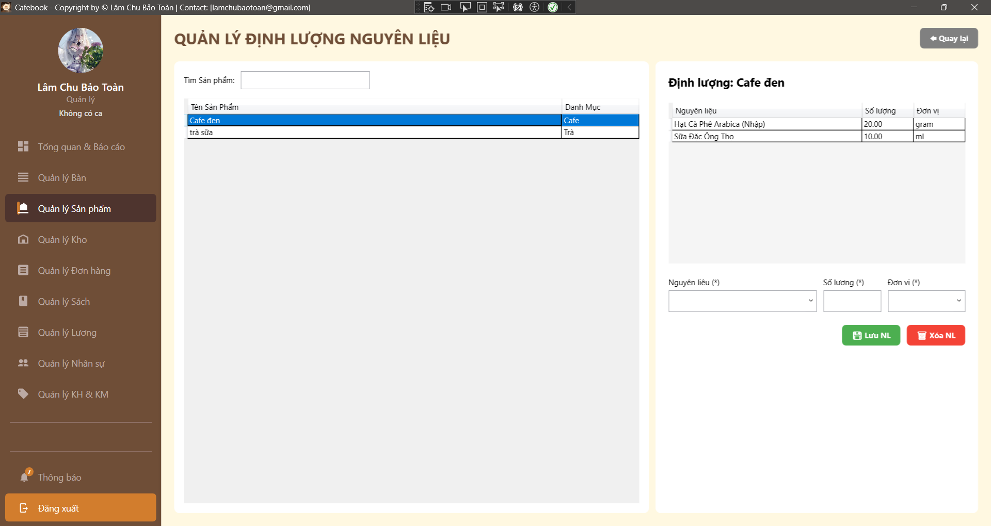
Test Case ID | Mô tả | Hành động | Điều kiện tiên quyết | Kết quả mong đợi | Kết quả thực tế | Kết quả |  |  | Kết quả |  |  | Chú thích
 |  |  |  |  |  | Vòng 1 |  |  | Vòng 2
 |  |  |  |  |  | Trạng thái | Ngày kiểm tra | Người kiểm tra | Trạng thái | Ngày kiểm tra | Người kiểm tra
GUI_SHOW Trang Quản lý định lượng nguyên liệu
GUI-QLDL01 | [QUẢN LÝ ĐỊNH LƯỢNG NGUYÊN LIỆU] Label | Quan sát tiêu đề trang. |  | - Label hiển thị: "QUẢN LÝ ĐỊNH LƯỢNG NGUYÊN LIỆU". - Font chữ: In hoa, in đậm, màu nâu đậm, căn trái. | - Label hiển thị: "QUẢN LÝ ĐỊNH LƯỢNG NGUYÊN LIỆU". - Font chữ: In hoa, in đậm, màu nâu đậm, căn trái. | Passed | 2026-03-23 | Phú | Passed | 2026-03-23 | Uyên
GUI-QLDL02 | [Quay lại] Button | Quan sát nút bấm ở góc trên bên phải. |  | - Text hiển thị: "Quay lại". - Icon: Mũi tên hướng sang trái. - Background: Màu xám. - Status: enable. | - Text hiển thị: "Quay lại". - Icon: Mũi tên hướng sang trái. - Background: Màu xám. - Status: enable. | Passed | 2026-03-23 | Phú | Passed | 2026-03-23 | Uyên
GUI-QLDL03 | [Tìm Sản phẩm] Textbox | Quan sát thanh tìm kiếm phía trên bảng sản phẩm (Panel trái). |  | - Label: "Tìm Sản phẩm:". - Có một ô Textbox trống để nhập từ khóa. - Status: enable. | - Label: "Tìm Sản phẩm:". - Có một ô Textbox trống để nhập từ khóa. - Status: enable. | Passed | 2026-03-23 | Phú | Passed | 2026-03-23 | Uyên
GUI-QLDL04 | [dgSanPham] DataGrid | Quan sát bảng danh sách sản phẩm bên trái. |  | - Các cột hiển thị gồm: Tên Sản Phẩm, Danh Mục. - Status: enable. | - Các cột hiển thị gồm: Tên Sản Phẩm, Danh Mục. - Status: enable. | Passed | 2026-03-23 | Phú | Passed | 2026-03-23 | Uyên
GUI-QLDL05 | Tiêu đề Panel Định lượng | Quan sát tiêu đề Panel bên phải. |  | - Khi chưa chọn SP: Trống hoặc giá trị mặc định. - Khi chọn SP: Hiển thị dạng "Định lượng: [Tên Sản Phẩm]". - Font chữ: In đậm, màu đen. | - Khi chưa chọn SP: Trống hoặc giá trị mặc định. - Khi chọn SP: Hiển thị dạng "Định lượng: [Tên Sản Phẩm]". - Font chữ: In đậm, màu đen. | Passed | 2026-03-23 | Phú | Passed | 2026-03-23 | Uyên
GUI-QLDL06 | [dgDinhLuong] DataGrid | Quan sát bảng danh sách nguyên liệu bên phải. |  | - Các cột hiển thị gồm: Nguyên liệu, Số lượng, Đơn vị. - Status: enable. | - Các cột hiển thị gồm: Nguyên liệu, Số lượng, Đơn vị. - Status: enable. | Passed | 2026-03-23 | Phú | Passed | 2026-03-23 | Uyên
GUI-QLDL07 | Các trường nhập liệu bắt buộc | Quan sát form Thêm/Sửa phía dưới Panel phải. |  | - Có 3 trường gồm: "Nguyên liệu ()", "Số lượng ()", "Đơn vị (*)". - Các trường đều có dấu sao (*) biểu thị bắt buộc nhập. - Status: enable. | - Có 3 trường gồm: "Nguyên liệu ()", "Số lượng ()", "Đơn vị (*)". - Các trường đều có dấu sao (*) biểu thị bắt buộc nhập. - Status: enable. | Passed | 2026-03-23 | Phú | Passed | 2026-03-23 | Uyên
GUI-QLDL08 | [Lưu NL] & [Xóa NL] Buttons | Quan sát các nút thao tác dưới cùng bên phải. | Tài khoản có quyền Quản lý Định lượng nguyên liệu sản phẩm. | - Nút "Lưu NL": Màu xanh lá, icon đĩa mềm. - Nút "Xóa NL": Màu đỏ, icon thùng rác. - Status: enable. | - Nút "Lưu NL": Màu xanh lá, icon đĩa mềm. - Nút "Xóa NL": Màu đỏ, icon thùng rác. - Status: enable. | Passed | 2026-03-23 | Phú | Passed | 2026-03-23 | Uyên
GUI-QLDL09 | [Quản lý Sản phẩm] Menu Item | Quan sát thanh Sidebar bên trái. |  | - Mục "Quản lý Sản phẩm" đang ở trạng thái Active (Màu nâu đậm, chữ trắng). - Các mục khác giữ nguyên màu tối mờ. | - Mục "Quản lý Sản phẩm" đang ở trạng thái Active (Màu nâu đậm, chữ trắng). - Các mục khác giữ nguyên màu tối mờ. | Passed | 2026-03-23 | Phú | Passed | 2026-03-23 | Uyên
FUNCTION_SHOW Trang Quản lý định lượng nguyên liệu
FUNC-QLDL01 | Truy cập không đủ quyền hạn | 1. Đăng nhập tài khoản không có quyền Quản lý Định lượng nguyên liệu sản phẩm. 2. Cố gắng điều hướng vào trang Quản lý định lượng. |  | 1. Hệ thống hiển thị MessageBox: "Từ chối!". 2. Ứng dụng tự động điều hướng quay lại trang trước đó (GoBack). | 1. Hệ thống hiển thị MessageBox: "Từ chối!". 2. Ứng dụng tự động điều hướng quay lại trang trước đó (GoBack). | Passed | 2026-03-23 | Phú | Passed | 2026-03-23 | Uyên
FUNC-QLDL02 | Tìm kiếm Sản phẩm | 1. Nhập từ khóa (vd: "Cafe") vào ô "Tìm Sản phẩm:". | Danh sách có chứa sản phẩm từ khóa. | 1. Bảng DataGrid bên trái tự động lọc ngay khi đang gõ chữ. 2. Chỉ hiển thị các sản phẩm có tên chứa từ khóa. | 1. Bảng DataGrid bên trái tự động lọc ngay khi đang gõ chữ. 2. Chỉ hiển thị các sản phẩm có tên chứa từ khóa. | Passed | 2026-03-23 | Phú | Passed | 2026-03-23 | Uyên
FUNC-QLDL03 | Chọn Sản phẩm để xem định lượng | 1. Click chọn một sản phẩm (vd: "Cafe đen") trong bảng bên trái. |  | 1. Tiêu đề Panel phải đổi thành "Định lượng: Cafe đen". 2. Bảng DataGrid bên phải hiển thị danh sách nguyên liệu cấu thành sản phẩm đó. 3. Form nhập liệu phía dưới được làm trống (Reset). | 1. Tiêu đề Panel phải đổi thành "Định lượng: Cafe đen". 2. Bảng DataGrid bên phải hiển thị danh sách nguyên liệu cấu thành sản phẩm đó. 3. Form nhập liệu phía dưới được làm trống (Reset). | Passed | 2026-03-23 | Phú | Passed | 2026-03-23 | Uyên
FUNC-QLDL04 | Xem chi tiết Nguyên liệu | 1. Chọn một dòng nguyên liệu trong bảng DataGrid bên phải. | Sản phẩm đã có công thức định lượng. | 1. Các thông tin (Nguyên liệu, Số lượng, Đơn vị) tự động được điền vào form thao tác phía dưới tương ứng. | 1. Các thông tin (Nguyên liệu, Số lượng, Đơn vị) tự động được điền vào form thao tác phía dưới tương ứng. | Passed | 2026-03-23 | Phú | Passed | 2026-03-23 | Uyên
FUNC-QLDL05 | Để trống / Nhập thiếu thông tin khi Lưu | 1. Chọn 1 sản phẩm bên trái. 2. Để trống hoặc chọn thiếu 1 trong 3 trường: Nguyên liệu, Số lượng, Đơn vị. 3. Nhấn nút "Lưu NL". |  | 1. Hệ thống chặn thao tác lưu. 2. Hiển thị thông báo: "Nhập đủ thông tin hợp lệ!". | 1. Hệ thống chặn thao tác lưu. 2. Hiển thị thông báo: "Nhập đủ thông tin hợp lệ!". | Passed | 2026-03-23 | Phú | Passed | 2026-03-23 | Uyên
FUNC-QLDL06 | Nhập Số lượng <= 0 (Logic âm) | 1. Chọn 1 sản phẩm bên trái. 2. Chọn đủ Nguyên liệu và Đơn vị. 3. Nhập số âm (vd: -5) hoặc số "0" vào ô "Số lượng".4. Nhấn "Lưu NL". |  | 1. Hệ thống chặn thao tác. 2. Hiển thị cảnh báo: "Nhập đủ thông tin hợp lệ!". | 1. Hệ thống chặn thao tác. 2. Hiển thị cảnh báo: "Nhập đủ thông tin hợp lệ!". | Passed | 2026-03-23 | Phú | Passed | 2026-03-23 | Uyên
FUNC-QLDL07 | Nhập Số lượng là số thập phân | 1. Chọn sản phẩm, nguyên liệu và đơn vị. 2. Nhập số thập phân (vd: 1.5 hoặc 0.25) vào ô "Số lượng". 3. Nhấn "Lưu NL". |  | 1. Dữ liệu được lưu thành công vào cơ sở dữ liệu. 2. Bảng DataGrid bên phải cập nhật và hiển thị đúng số thập phân vừa nhập. | 1. Dữ liệu được lưu thành công vào cơ sở dữ liệu. 2. Bảng DataGrid bên phải cập nhật và hiển thị đúng số thập phân vừa nhập. | Passed | 2026-03-23 | Phú | Passed | 2026-03-23 | Uyên
FUNC-QLDL08 | Lưu thêm mới Nguyên liệu thành công | 1. Chọn sản phẩm bên trái. 2. Chọn Nguyên liệu chưa có trong danh sách định lượng, nhập Số lượng hợp lệ, chọn Đơn vị. 3. Nhấn "Lưu NL". | Nguyên liệu chưa được gán cho sản phẩm này. | 1. Dữ liệu được lưu thành công. 2. Nguyên liệu mới xuất hiện thêm vào cuối danh sách bảng bên phải. | 1. Dữ liệu được lưu thành công. 2. Nguyên liệu mới xuất hiện thêm vào cuối danh sách bảng bên phải. | Passed | 2026-03-23 | Phú | Passed | 2026-03-23 | Uyên
FUNC-QLDL09 | Cập nhật định lượng (Trùng nguyên liệu) | 1. Chọn 1 nguyên liệu đã tồn tại trong danh sách định lượng của sản phẩm. 2. Thay đổi ô "Số lượng" (vd: từ 10 thành 15). 3. Nhấn "Lưu NL". |  | 1. Dữ liệu được cập nhật thành công. 2. Danh sách nguyên liệu không bị thêm dòng mới, dòng cũ được cập nhật lại số lượng mới. | 1. Dữ liệu được cập nhật thành công. 2. Danh sách nguyên liệu không bị thêm dòng mới, dòng cũ được cập nhật lại số lượng mới. | Passed | 2026-03-23 | Phú | Passed | 2026-03-23 | Uyên
FUNC-QLDL10 | Hủy thao tác Xóa NL | 1. Chọn 1 dòng nguyên liệu từ bảng bên phải. 2. Nhấn nút "Xóa NL". 3. Chọn "No" trong hộp thoại xác nhận. |  | 1. Hộp thoại xác nhận đóng lại. 2. Nguyên liệu không bị xóa khỏi sản phẩm. | 1. Hộp thoại xác nhận đóng lại. 2. Nguyên liệu không bị xóa khỏi sản phẩm. | Passed | 2026-03-23 | Phú | Passed | 2026-03-23 | Uyên
FUNC-QLDL11 | Xóa Nguyên liệu thành công | 1. Chọn 1 dòng nguyên liệu từ bảng bên phải. 2. Nhấn nút "Xóa NL". 3. Chọn "Yes" trong hộp thoại xác nhận. |  | 1. Hệ thống thực hiện xóa. 2. Bảng DataGrid bên phải tự động tải lại và nguyên liệu vừa xóa đã biến mất. | 1. Hệ thống thực hiện xóa. 2. Bảng DataGrid bên phải tự động tải lại và nguyên liệu vừa xóa đã biến mất. | Passed | 2026-03-23 | Phú | Passed | 2026-03-23 | Uyên
FUNC-QLDL12 | Kiểm tra nút "Quay lại" | 1. Nhấn nút "Quay lại" ở góc trên bên phải màn hình. |  | 1. Hệ thống điều hướng trở về đúng trang "Quản lý Sản phẩm". | 1. Hệ thống điều hướng trở về đúng trang "Quản lý Sản phẩm". | Passed | 2026-03-23 | Phú | Passed | 2026-03-23 | Uyên

Quản lý Bàn (App)
Project Name | XÂY DỰNG HỆ THỐNG QUẢN LÝ VÀ ĐẶT BÀN CAFEBOOK TÍCH HỢP CHATBOT AI HỖ TRỢ TƯ VẤN
Module Code | Quản lý Bàn (App)
 | Hoàn thành | Lỗi | Chưa kiểm tra | Bị chăn | Tổng số trường hợp thử nghiệm
Round 1 | 25 | 2 | 0 | 0 | 27
Round 2 | 27 | 0 | 0 | 0 | 27
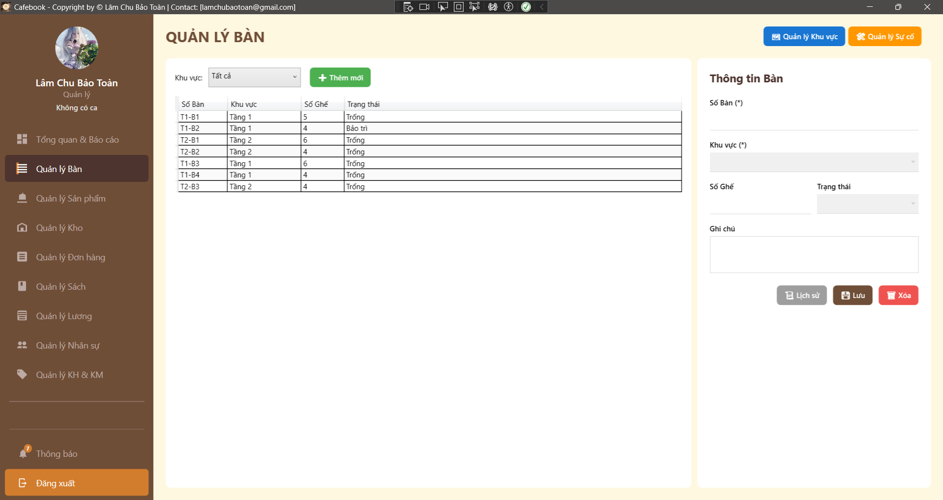
Test Case ID | Mô tả | Hành động | Điều kiện tiên quyết | Kết quả mong đợi | Kết quả thực tế | Kết quả |  |  | Kết quả |  |  | Chú thích
 |  |  |  |  |  | Vòng 1 |  |  | Vòng 2
 |  |  |  |  |  | Trạng thái | Ngày kiểm tra | Người kiểm tra | Trạng thái | Ngày kiểm tra | Người kiểm tra
GUI_SHOW Trang Quản lý Bàn
GUI-QLB01 | [QUẢN LÝ BÀN] Label | Quan sát tiêu đề trang. |  | - Label hiển thị: "QUẢN LÝ BÀN". - Font chữ: Bold, màu nâu đậm, căn lề trái. | - Label hiển thị: "QUẢN LÝ BÀN". - Font chữ: Bold, màu nâu đậm, căn lề trái. | Passed | 2026-03-24 | Tú | Passed | 2026-03-24 | Hưng
GUI-QLB02 | [Quản lý Khu vực] Button | Quan sát nút bấm góc trên bên phải. | Tài khoản có quyền QL_KHU_VUC. | - Text hiển thị: "Quản lý Khu vực". - Background: Màu xanh dương (Blue). - Status: enable. | - Text hiển thị: "Quản lý Khu vực". - Background: Màu xanh dương (Blue). - Status: enable. | Passed | 2026-03-24 | Tú | Passed | 2026-03-24 | Hưng
GUI-QLB03 | [Quản lý Sự cố] Button | Quan sát nút bấm cạnh nút Khu vực. | Tài khoản có quyền QL_SU_CO_BAN. | - Text hiển thị: "Quản lý Sự cố". - Background: Màu cam (Orange). - Status: enable. | - Text hiển thị: "Quản lý Sự cố". - Background: Màu cam (Orange). - Status: enable. | Passed | 2026-03-24 | Tú | Passed | 2026-03-24 | Hưng
GUI-QLB04 | [Khu vực] Filter ComboBox | Quan sát bộ lọc phía trên bảng. |  | - Default hiển thị: "Tất cả". - Status: enable. | - Default hiển thị: "Tất cả". - Status: enable. | Passed | 2026-03-24 | Tú | Passed | 2026-03-24 | Hưng
GUI-QLB05 | [+ Thêm mới] Button | Quan sát nút cạnh bộ lọc. | Tài khoản có quyền QL_BAN. | - Text hiển thị: "+ Thêm mới". - Background: Màu xanh lá (Green). - Status: enable. | - Text hiển thị: "+ Thêm mới". - Background: Màu xanh lá (Green). - Status: enable. | Passed | 2026-03-24 | Tú | Passed | 2026-03-24 | Hưng
GUI-QLB06 | [dgBan] DataGrid | Quan sát bảng danh sách bàn. |  | - Các cột hiển thị gồm: Số Bàn, Khu vực, Số Ghế, Trạng thái. - Status: enable. | - Các cột hiển thị gồm: Số Bàn, Khu vực, Số Ghế, Trạng thái. - Status: enable. | Passed | 2026-03-24 | Tú | Passed | 2026-03-24 | Hưng
GUI-QLB07 | [Số Bàn (*)] Textbox | Quan sát ô nhập liệu trong form chi tiết. |  | - Label hiển thị: "Số Bàn (*)". - Có dấu sao đỏ đánh dấu trường bắt buộc. - Status: enable. | - Label hiển thị: "Số Bàn (*)". - Có dấu sao đỏ đánh dấu trường bắt buộc. - Status: enable. | Passed | 2026-03-24 | Tú | Passed | 2026-03-24 | Hưng
GUI-QLB08 | [Khu vực (*)] Dropdown | Quan sát ô chọn khu vực. |  | - Label hiển thị: "Khu vực (*)". - Có dấu sao đỏ đánh dấu trường bắt buộc. - Status: enable. | - Label hiển thị: "Khu vực (*)". - Có dấu sao đỏ đánh dấu trường bắt buộc. - Status: enable. | Passed | 2026-03-24 | Tú | Passed | 2026-03-24 | Hưng
GUI-QLB09 | [Số Ghế] Textbox | Quan sát ô nhập số ghế. |  | - Label hiển thị: "Số Ghế". - Giá trị mặc định khi thêm mới là "4". - Status: enable. | - Label hiển thị: "Số Ghế". - Giá trị mặc định khi thêm mới là "4". - Status: enable. | Passed | 2026-03-24 | Tú | Passed | 2026-03-24 | Hưng
GUI-QLB10 | [Trạng thái] Dropdown | Quan sát ô chọn trạng thái. |  | - Label hiển thị: "Trạng thái". - Các giá trị: Trống, Bảo trì, Có khách... - Status: enable. | - Label hiển thị: "Trạng thái". - Các giá trị: Trống, Bảo trì, Có khách... - Status: enable. | Passed | 2026-03-24 | Tú | Passed | 2026-03-24 | Hưng
FUNCTION_SHOW Trang Quản lý Bàn
FUNC-QLB01 | Thêm mới bàn thành công | 1. Nhấn nút "+ Thêm mới". 2. Nhập Số bàn (vd: T1-B05). 3. Chọn Khu vực.4. Nhập Số ghế.5. Nhấn "Lưu". | Tài khoản có quyền Quản lý thêm sửa xóa bàn. | 1. Hiển thị thông báo: "Lưu thành công!". 2. Dữ liệu bàn mới xuất hiện trong danh sách DataGrid. | 1. Hiển thị thông báo: "Lưu thành công!". 2. Dữ liệu bàn mới xuất hiện trong danh sách DataGrid. | Passed | 2026-03-24 | Tú | Passed | 2026-03-24 | Hưng
FUNC-QLB02 | Cập nhật thông tin bàn | 1. Chọn 1 bàn từ danh sách. 2. Thay đổi Số ghế hoặc Ghi chú. 3. Nhấn nút "Lưu". | Đã có dữ liệu bàn trong hệ thống. | 1. Hiển thị thông báo: "Lưu thành công!". 2. Thông tin trên DataGrid cập nhật đúng dữ liệu mới. | 1. Hiển thị thông báo: "Lưu thành công!". 2. Thông tin trên DataGrid cập nhật đúng dữ liệu mới. | Passed | 2026-03-24 | Tú | Passed | 2026-03-24 | Hưng
FUNC-QLB03 | Lọc dữ liệu theo Khu vực | 1. Chọn một khu vực cụ thể tại bộ lọc (vd: Tầng 2). 2. Quan sát danh sách. | Có bàn thuộc nhiều khu vực khác nhau. | 1. Danh sách tại DataGrid chỉ hiển thị các bàn thuộc khu vực đã chọn. | 1. Danh sách tại DataGrid chỉ hiển thị các bàn thuộc khu vực đã chọn. | Passed | 2026-03-24 | Tú | Passed | 2026-03-24 | Hưng
FUNC-QLB04 | Xem Lịch sử bàn | 1. Chọn 1 bàn đã có dữ liệu giao dịch. 2. Nhấn nút "Lịch sử". | Bàn đã từng có lượt phục vụ. | 1. Hiển thị thông báo chi tiết: Số lượt phục vụ, Doanh thu, Lượt đặt trước. | 1. Hiển thị thông báo chi tiết: Số lượt phục vụ, Doanh thu, Lượt đặt trước. | Passed | 2026-03-24 | Tú | Passed | 2026-03-24 | Hưng
FUNC-QLB05 | Bỏ trống trường bắt buộc | 1. Nhấn "Thêm mới". 2. Để trống ô "Số bàn" hoặc "Khu vực". 3. Nhấn "Lưu". |  | 1. Hệ thống chặn thao tác lưu. 2. Hiển thị MessageBox: "Nhập Số Bàn và chọn Khu vực!". | 1. Hệ thống chặn thao tác lưu. 2. Hiển thị MessageBox: "Nhập Số Bàn và chọn Khu vực!". | Passed | 2026-03-24 | Tú | Passed | 2026-03-24 | Hưng
FUNC-QLB06 | Nhập sai kiểu dữ liệu Số ghế | 1. Nhập ký tự chữ (vd: "abc") vào ô "Số ghế". 2. Nhấn "Lưu". |  | 1. Hệ thống tự động xử lý parse về giá trị 0. 2. Không gây lỗi treo ứng dụng (Crash). | 1. Hiển thị MessageBox: "Lưu thành công!". 2. Danh sách DataGrid được làm mới (reload) để hiển thị bàn vừa thêm. | Passed | 2026-03-24 | Tú | Passed | 2026-03-24 | Hưng
FUNC-QLB07 | Nhập số ghế là số âm | 1. Nhập giá trị âm (vd: -4) vào ô "Số ghế". 2. Nhấn "Lưu". |  | 1. Hệ thống cảnh báo: "Số ghế phải là số nguyên dương". 2. Thao tác lưu bị chặn lại. | 1. Hiển thị MessageBox: "Lưu thành công!". 2. Danh sách DataGrid được làm mới (reload). | Failed | 2026-03-24 | Tú | Passed | 2026-03-24 | Hưng
FUNC-QLB08 | Nhập trùng Số bàn | 1. Nhấn "Thêm mới". 2. Nhập Số bàn đã tồn tại trong danh sách. 3. Nhấn "Lưu". | Số bàn đã có trong cơ sở dữ liệu. | 1. Hệ thống báo lỗi: "Số bàn này đã tồn tại". 2. Không tạo thêm bản ghi trùng lặp. | 1. Hệ thống báo lỗi: "Số bàn này đã tồn tại". 2. Không tạo thêm bản ghi trùng lặp. | Passed | 2026-03-24 | Tú | Passed | 2026-03-24 | Hưng
FUNC-QLB09 | Xóa bàn đang phục vụ | 1. Chọn bàn có trạng thái "Có khách". 2. Nhấn "Xóa". |  | 1. Hệ thống từ chối xóa. 2. Thông báo: "Không thể xóa bàn đang có khách". | 1.Lỗi hệ thống(error) | Failed | 2026-03-24 | Tú | Passed | 2026-03-24 | Hưng
FUNC-QLB10 | Truy cập không đủ quyền hạn | 1. Đăng nhập User không có quyền QL_BAN. 2. Mở module Quản lý bàn. |  | 1. Grid dữ liệu bị ẩn đi. 2. Hiển thị màn hình "TRUY CẬP BỊ HẠN CHẾ" giữa trang. | 1. Grid dữ liệu bị ẩn đi. 2. Hiển thị màn hình "TRUY CẬP BỊ HẠN CHẾ" giữa trang. | Passed | 2026-03-24 | Tú | Passed | 2026-03-24 | Hưng
FUNC-QLB11 | Kiểm tra SQL Injection vào Ghi chú | 1. Nhập chuỗi: ' OR 1=1 -- vào ô Ghi chú. 2. Nhấn "Lưu". |  | 1. Hệ thống xử lý chuỗi như văn bản thuần túy. 2. Không làm thay đổi cấu trúc truy vấn dữ liệu. | 1. Hệ thống xử lý chuỗi như văn bản thuần túy. 2. Không làm thay đổi cấu trúc truy vấn dữ liệu. | Passed | 2026-03-24 | Tú | Passed | 2026-03-24 | Hưng
FUNC-QLB12 | Kiểm tra quyền điều hướng trang | 1. Nhấn nút "Quản lý Khu vực" hoặc "Quản lý Sự cố". | Tài khoản không có quyền Quản lý Khu vực bàn hoặc Quản lý Sự cố bàn | 1. Hệ thống báo lỗi: "Bạn không có quyền truy cập!". 2. Không thực hiện chuyển hướng sang màn hình mới. | 1. Hệ thống báo lỗi: "Bạn không có quyền truy cập!". 2. Không thực hiện chuyển hướng sang màn hình mới. | Passed | 2026-03-24 | Tú | Passed | 2026-03-24 | Hưng
FUNC-QLB13 | Kiểm tra nhập "Số bàn" chỉ toàn khoảng trắng | 1. Nhấn nút "+ Thêm mới". 2. Nhập các dấu cách (khoảng trắng) vào ô "Số Bàn". 3. Nhấn nút "Lưu". |  | 1. Hệ thống thực hiện hàm .Trim() và nhận diện dữ liệu rỗng. 2. Hiển thị thông báo: "Nhập Số Bàn và chọn Khu vực!". | 1. Hệ thống thực hiện hàm .Trim() và nhận diện dữ liệu rỗng. 2. Hiển thị thông báo: "Nhập Số Bàn và chọn Khu vực!". | Passed | 2026-03-24 | Tú | Passed | 2026-03-24 | Hưng
FUNC-QLB14 | Kiểm tra hủy bỏ thay đổi bằng nút "Làm mới" | 1. Chọn một bàn bất kỳ trong danh sách. 2. Sửa thông tin Số bàn hoặc Số ghế (nhưng chưa nhấn Lưu). 3. Nhấn nút "Làm mới". |  | 1. Form chi tiết được reset về trạng thái trắng (hoặc mặc định). 2. Dữ liệu bàn ban đầu không bị thay đổi trong hệ thống. | 1. Form chi tiết được reset về trạng thái trắng (hoặc mặc định). 2. Dữ liệu bàn ban đầu không bị thay đổi trong hệ thống. | Passed | 2026-03-24 | Tú | Passed | 2026-03-24 | Hưng
FUNC-QLB15 | Kiểm tra xóa trắng "Số bàn" khi đang sửa | 1. Click chọn một bàn từ DataGrid. 2. Xóa sạch nội dung đang có trong ô "Số Bàn". 3. Nhấn nút "Lưu". | DataGrid đang có dữ liệu bàn. | 1. Hệ thống phát hiện dữ liệu trống và chặn thao tác lưu. 2. Hiển thị cảnh báo yêu cầu nhập đầy đủ thông tin. | 1. Hệ thống phát hiện dữ liệu trống và chặn thao tác lưu. 2. Hiển thị cảnh báo yêu cầu nhập đầy đủ thông tin. | Passed | 2026-03-24 | Tú | Passed | 2026-03-24 | Hưng
FUNC-QLB16 | Kiểm tra logic giá trị "Số ghế" bằng 0 | 1. Nhấn nút "+ Thêm mới". 2. Nhập "0" vào ô "Số ghế". 3. Nhấn nút "Lưu". |  | 1. Hệ thống ghi nhận giá trị 0 thành công (nếu nghiệp vụ chấp nhận bàn đứng). 2. Hoặc hiển thị thông báo: "Số ghế tối thiểu phải là 1". | 1. Hệ thống ghi nhận giá trị 0 thành công (nếu nghiệp vụ chấp nhận bàn đứng). 2. Hoặc hiển thị thông báo: "Số ghế tối thiểu phải là 1". | Passed | 2026-03-24 | Tú | Passed | 2026-03-24 | Hưng
FUNC-QLB17 | Kiểm tra lọc khu vực không có dữ liệu | 1. Chọn một khu vực mới vừa khởi tạo (chưa có bàn nào) tại bộ lọc. 2. Quan sát DataGrid. | Đã có một khu vực trống trong hệ thống. | 1. DataGrid không hiển thị dòng dữ liệu nào. 2. Không phát sinh lỗi. | 1. DataGrid không hiển thị dòng dữ liệu nào. 2. Không phát sinh lỗi. | Passed | 2026-03-24 | Tú | Passed | 2026-03-24 | Hưng

Quản lý Khu vực (App)
Project Name | XÂY DỰNG HỆ THỐNG QUẢN LÝ VÀ ĐẶT BÀN CAFEBOOK TÍCH HỢP CHATBOT AI HỖ TRỢ TƯ VẤN
Module Code | Quản lý Khu vực (App)
 | Hoàn thành | Lỗi | Chưa kiểm tra | Bị chăn | Tổng số trường hợp thử nghiệm
Round 1 | 21 | 3 | 0 | 0 | 24
Round 2 | 24 | 0 | 0 | 0 | 24
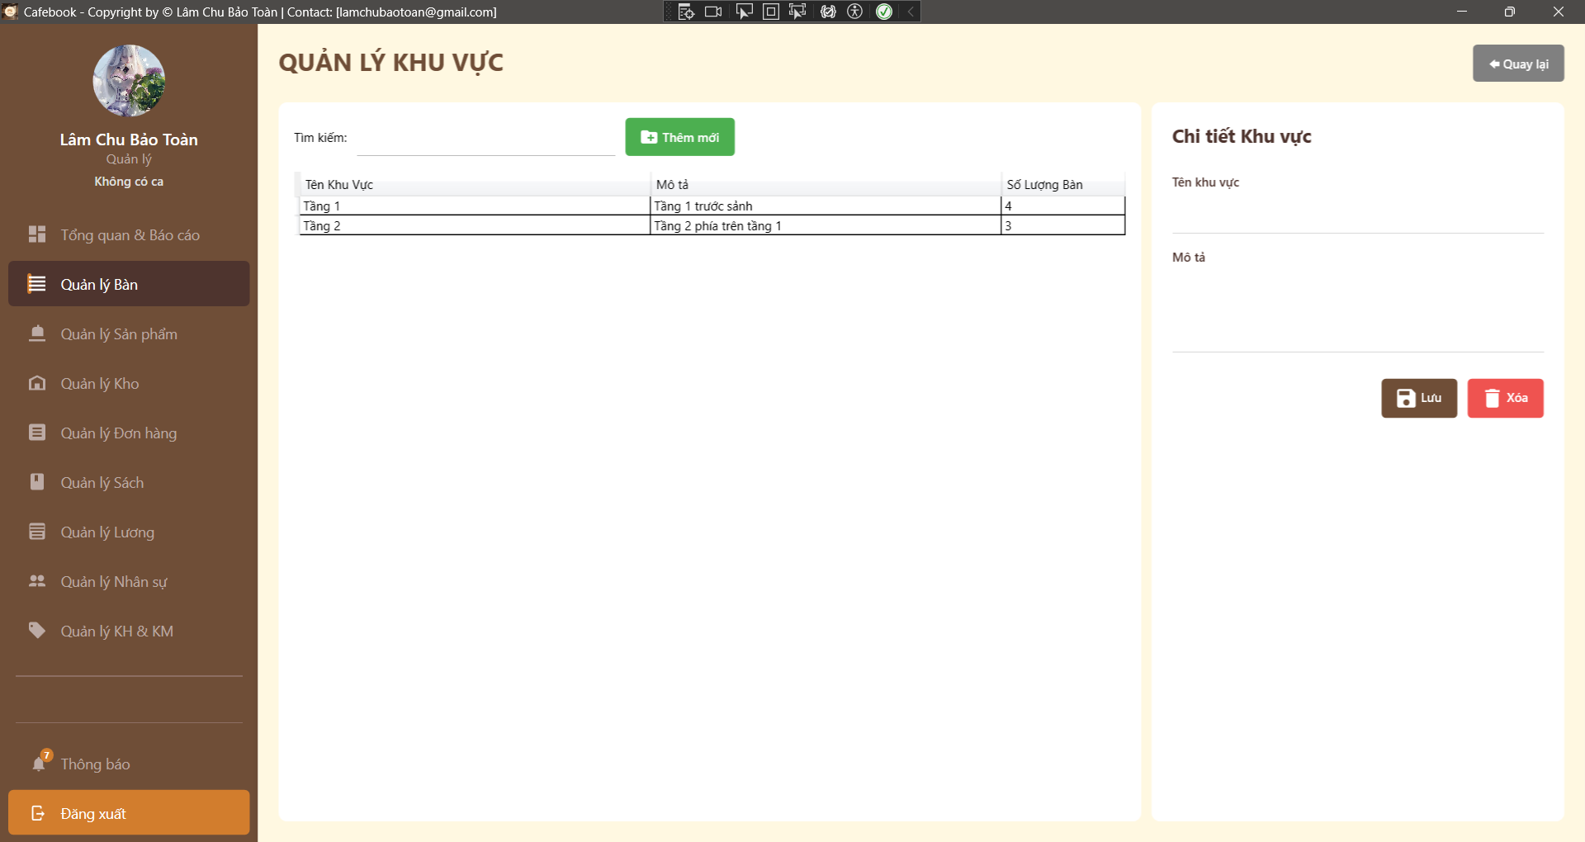
Test Case ID | Mô tả | Hành động | Điều kiện tiên quyết | Kết quả mong đợi | Kết quả thực tế | Kết quả |  |  | Kết quả |  |  | Chú thích
 |  |  |  |  |  | Vòng 1 |  |  | Vòng 2
 |  |  |  |  |  | Trạng thái | Ngày kiểm tra | Người kiểm tra | Trạng thái | Ngày kiểm tra | Người kiểm tra
GUI_SHOW Trang Quản lý Khu vực
GUI-QLKV01 | [QUẢN LÝ KHU VỰC] Label | Quan sát tiêu đề trang. |  | - Label hiển thị: "QUẢN LÝ KHU VỰC". - Font chữ: In hoa, in đậm, màu nâu đậm, căn lề trái. | - Label hiển thị: "QUẢN LÝ KHU VỰC". - Font chữ: In hoa, in đậm, màu nâu đậm, căn lề trái. | Passed | 2026-03-24 | Tú | Passed | 2026-03-24 | Hưng
GUI-QLKV02 | [Quay lại] Button | Quan sát nút bấm ở góc trên bên phải màn hình. |  | - Text hiển thị: "Quay lại". - Icon: Mũi tên hướng sang trái. - Background: Màu xám. - Status: enable. | - Text hiển thị: "Quay lại". - Icon: Mũi tên hướng sang trái. - Background: Màu xám. - Status: enable. | Passed | 2026-03-24 | Tú | Passed | 2026-03-24 | Hưng
GUI-QLKV03 | [Tìm kiếm] Textbox | Quan sát thanh tìm kiếm phía trên bảng dữ liệu. |  | - Label/Text đi kèm: "Tìm kiếm:". - Textbox mặc định trống. - Status: enable. | - Label/Text đi kèm: "Tìm kiếm:". - Textbox mặc định trống. - Status: enable. | Passed | 2026-03-24 | Tú | Passed | 2026-03-24 | Hưng
GUI-QLKV04 | [+ Thêm mới] Button | Quan sát nút nằm cạnh ô tìm kiếm. | Tài khoản có quyền Quản lý Khu vực bàn. | - Text hiển thị: "+ Thêm mới". - Background: Màu xanh lá (Green). - Status: enable. | - Text hiển thị: "+ Thêm mới". - Background: Màu xanh lá (Green). - Status: enable. | Passed | 2026-03-24 | Tú | Passed | 2026-03-24 | Hưng
GUI-QLKV05 | [dgKhuVuc] DataGrid | Quan sát bảng danh sách khu vực. |  | - Các cột hiển thị gồm: Tên Khu Vực, Mô tả, Số Lượng Bàn. - Layout: Bảng chiếm khoảng 2/3 diện tích màn hình bên trái. - Status: enable. | - Các cột hiển thị gồm: Tên Khu Vực, Mô tả, Số Lượng Bàn. - Layout: Bảng chiếm khoảng 2/3 diện tích màn hình bên trái. - Status: enable. | Passed | 2026-03-24 | Tú | Passed | 2026-03-24 | Hưng
GUI-QLKV06 | [Chi tiết Khu vực] Label | Quan sát tiêu đề của Panel bên phải. |  | - Label hiển thị: "Chi tiết Khu vực". - Font chữ: In đậm, màu nâu đen. | - Label hiển thị: "Chi tiết Khu vực". - Font chữ: In đậm, màu nâu đen. | Passed | 2026-03-24 | Tú | Passed | 2026-03-24 | Hưng
GUI-QLKV07 | [Tên khu vực] Textbox | Quan sát ô nhập liệu tên khu vực tại Panel phải. |  | - Label hiển thị phía trên: "Tên khu vực". - Status: enable. - Text color: Black. | - Label hiển thị phía trên: "Tên khu vực". - Status: enable. - Text color: Black. | Passed | 2026-03-24 | Tú | Passed | 2026-03-24 | Hưng
GUI-QLKV08 | [Mô tả] Textbox | Quan sát ô nhập liệu mô tả tại Panel phải. |  | - Label hiển thị phía trên: "Mô tả". - Layout: Có không gian nhập liệu rộng hơn (chuẩn bị cho nhập text dài). - Status: enable. | - Label hiển thị phía trên: "Mô tả". - Layout: Có không gian nhập liệu rộng hơn (chuẩn bị cho nhập text dài). - Status: enable. | Passed | 2026-03-24 | Tú | Passed | 2026-03-24 | Hưng
GUI-QLKV09 | [Lưu] Button | Quan sát nút Lưu ở góc dưới Panel phải. | Tài khoản có quyền Quản lý Khu vực bàn. | - Text hiển thị: "Lưu". - Icon: Biểu tượng đĩa mềm (Floppy disk). - Background: Màu nâu. - Status: enable. | - Text hiển thị: "Lưu". - Icon: Biểu tượng đĩa mềm (Floppy disk). - Background: Màu nâu. - Status: enable. | Passed | 2026-03-24 | Tú | Passed | 2026-03-24 | Hưng
GUI-QLKV10 | [Xóa] Button | Quan sát nút Xóa ở góc dưới Panel phải. | Tài khoản có quyền Quản lý Khu vực bàn. | - Text hiển thị: "Xóa". - Icon: Biểu tượng thùng rác. - Background: Màu đỏ. - Status: enable. | - Text hiển thị: "Xóa". - Icon: Biểu tượng thùng rác. - Background: Màu đỏ. - Status: enable. | Passed | 2026-03-24 | Tú | Passed | 2026-03-24 | Hưng
GUI-QLKV11 | [Quản lý Bàn] Menu Item | Quan sát thanh Sidebar bên trái. |  | - Mục "Quản lý Bàn" đang ở trạng thái Active (màu nâu đậm, chữ trắng). - Các mục khác giữ màu tối mờ. | - Mục "Quản lý Bàn" đang ở trạng thái Active (màu nâu đậm, chữ trắng). - Các mục khác giữ màu tối mờ. | Passed | 2026-03-24 | Tú | Passed | 2026-03-24 | Hưng
FUNCTION_SHOW Trang Quản lý Khu vực
FUNC-QLKV01 | Kiểm tra hiển thị mặc định và Sidebar | 1. Đăng nhập tài khoản Quản lý. 2. Truy cập vào trang "Quản lý Khu vực". | Tài khoản có quyền Quản lý Khu vực bàn. | 1. Màn hình "Quản lý Khu vực" được tải thành công. 2. Mục "Quản lý Bàn" trên menu Sidebar bên trái vẫn giữ trạng thái sáng màu (Active). | 1. Màn hình "Quản lý Khu vực" được tải thành công. 2. Mục "Quản lý Bàn" trên menu Sidebar bên trái vẫn giữ trạng thái sáng màu (Active). | Passed | 2026-03-24 | Tú | Passed | 2026-03-24 | Hưng
FUNC-QLKV02 | Truy cập khi không đủ quyền hạn | 1. Đăng nhập tài khoản không có quyền Quản lý Khu vực bàn, 2. Cố gắng điều hướng vào trang Quản lý Khu vực. | Tài khoản không có quyền Quản lý Khu vực bàn. | "1. Menu hoặc button 'Quản lý Khu vực' không hiển thị (bị ẩn hoàn toàn). 2. Không thể truy cập chức năng từ giao diện. | "1. Menu hoặc button 'Quản lý Khu vực' không hiển thị (bị ẩn hoàn toàn). 2. Không thể truy cập chức năng từ giao diện. | Passed | 2026-03-24 | Tú | Passed | 2026-03-24 | Hưng
FUNC-QLKV03 | Xem chi tiết Khu vực | 1. Click chọn 1 dòng bất kỳ trong bảng danh sách (DataGrid). | Đã có dữ liệu khu vực trong hệ thống. | 1. Tiêu đề form bên phải đổi thành "Chi tiết Khu vực". 2. Thông tin (Tên khu vực, Mô tả) tự động điền vào các ô tương ứng. | 1. Tiêu đề form bên phải đổi thành "Chi tiết Khu vực". 2. Thông tin (Tên khu vực, Mô tả) tự động điền vào các ô tương ứng. | Passed | 2026-03-24 | Tú | Passed | 2026-03-24 | Hưng
FUNC-QLKV04 | Kiểm tra chức năng "Thêm mới" | 1. Nhấn nút "+ Thêm mới". |  | 1. Tiêu đề form bên phải đổi thành "Thêm mới Khu vực". 2. Các ô nhập liệu Tên khu vực và Mô tả được làm trống. 3. Bỏ chọn (Deselect) dòng đang được tô sáng trong bảng dữ liệu. | 1. Tiêu đề form bên phải đổi thành "Thêm mới Khu vực". 2. Các ô nhập liệu Tên khu vực và Mô tả được làm trống. 3. Bỏ chọn (Deselect) dòng đang được tô sáng trong bảng dữ liệu. | Passed | 2026-03-24 | Tú | Passed | 2026-03-24 | Hưng
FUNC-QLKV05 | Bỏ trống "Tên khu vực" khi Lưu | 1. Nhấn "+ Thêm mới". 2. Để trống ô "Tên khu vực" (hoặc chỉ nhập khoảng trắng). 3. Nhấn "Lưu". |  | 1. Hệ thống chặn thao tác lưu. 2. Hiển thị thông báo cảnh báo: "Chưa nhập tên!". | 1. Hệ thống chặn thao tác lưu. 2. Hiển thị thông báo cảnh báo: "Chưa nhập tên!". | Passed | 2026-03-24 | Tú | Passed | 2026-03-24 | Hưng
FUNC-QLKV06 | Lưu thêm mới Khu vực thành công | 1. Nhấn "+ Thêm mới". 2. Nhập "Tên khu vực" hợp lệ. 3. Nhập "Mô tả". 4. Nhấn "Lưu". | Tên khu vực chưa tồn tại. | 1. Hiển thị thông báo: "Lưu thành công!". 2. Danh sách cập nhật ngay lập tức hiển thị khu vực vừa thêm. | "1. Button 'Thêm mới' hiển thị nhưng không thực hiện hành động khi nhấn. | Failed | 2026-03-24 | Tú | Passed | 2026-03-24 | Hưng
FUNC-QLKV07 | Nhập trùng tên Khu vực | 1. Nhấn "+ Thêm mới". 2. Nhập "Tên khu vực" đã có sẵn trong danh sách. 3. Nhấn "Lưu". |  | 1. Hệ thống chặn lưu và báo lỗi trùng lặp (ví dụ: "Tên khu vực đã tồn tại"). 2. Không tạo ra bản ghi mới. | "1. Button 'Thêm mới' hiển thị nhưng không thực hiện hành động khi nhấn. | Failed | 2026-03-24 | Tú | Passed | 2026-03-24 | Hưng
FUNC-QLKV08 | Cập nhật thông tin Khu vực | 1. Chọn 1 khu vực từ danh sách. 2. Chỉnh sửa nội dung "Mô tả" hoặc "Tên khu vực". 3. Nhấn "Lưu". |  | 1. Hiển thị thông báo: "Lưu thành công!". 2. Dữ liệu trên bảng DataGrid cập nhật đúng với thông tin vừa sửa. | 1. Hiển thị thông báo: "Lưu thành công!". 2. Dữ liệu trên bảng DataGrid cập nhật đúng với thông tin vừa sửa. | Passed | 2026-03-24 | Tú | Passed | 2026-03-24 | Hưng
FUNC-QLKV09 | Tìm kiếm Khu vực | 1. Nhập một từ khóa có trong "Tên khu vực" hoặc "Mô tả" vào ô Tìm kiếm. | Có nhiều khu vực trong danh sách. | 1. Danh sách tự động lọc ngay khi đang gõ. 2. Chỉ hiển thị các khu vực chứa từ khóa đó. | 1. Danh sách tự động lọc ngay khi đang gõ. 2. Chỉ hiển thị các khu vực chứa từ khóa đó. | Passed | 2026-03-24 | Tú | Passed | 2026-03-24 | Hưng
FUNC-QLKV10 | Hủy thao tác Xóa | 1. Chọn 1 khu vực từ danh sách. 2. Nhấn "Xóa". 3. Chọn "No" trong hộp thoại xác nhận. |  | 1. Hộp thoại đóng lại. 2. Khu vực không bị xóa khỏi hệ thống. | 1. Hộp thoại đóng lại. 2. Khu vực không bị xóa khỏi hệ thống. | Passed | 2026-03-24 | Tú | Passed | 2026-03-24 | Hưng
FUNC-QLKV11 | Xóa Khu vực đang chứa bàn | 1. Chọn 1 khu vực có cột "Số lượng bàn" lớn hơn 0. 2. Nhấn "Xóa". 3. Chọn "Yes". | Khu vực đang có bàn gắn liền. | 1. Hệ thống chặn thao tác xóa. 2. Hiển thị cảnh báo yêu cầu chuyển bàn sang khu vực khác trước khi xóa. | 1. Hệ thống chặn thao tác xóa. 2. Hiển thị cảnh báo yêu cầu chuyển bàn sang khu vực khác trước khi xóa. | Passed | 2026-03-24 | Tú | Passed | 2026-03-24 | Hưng
FUNC-QLKV12 | Kiểm tra nút "Quay lại" | 1. Nhấn nút "Quay lại" ở góc trên bên phải màn hình. |  | 1. Ứng dụng điều hướng người dùng trở về đúng màn hình "Quản lý Bàn" trước đó. | 1. Ứng dụng điều hướng người dùng trở về đúng màn hình "Quản lý Bàn" trước đó. | Passed | 2026-03-24 | Tú | Passed | 2026-03-24 | Hưng
FUNC-QLKV13 | Kiểm tra SQL Injection | 1. Nhập chuỗi ' OR 1=1 -- vào ô Tên khu vực. 2. Nhấn "Lưu". |  | 1. Hệ thống lưu thành công với tên là chuỗi ký tự vừa nhập (hoặc báo lỗi ký tự không hợp lệ). 2. Không làm sai lệch logic truy vấn. | "1. Button 'Thêm mới' hiển thị nhưng không thực hiện hành động khi nhấn. | Failed | 2026-03-24 | Tú | Passed | 2026-03-24 | Hưng

Quản lý sự cố bàn (App)
Project Name | XÂY DỰNG HỆ THỐNG QUẢN LÝ VÀ ĐẶT BÀN CAFEBOOK TÍCH HỢP CHATBOT AI HỖ TRỢ TƯ VẤN
Module Code | Quản lý sự cố bàn (App)
 | Hoàn thành | Lỗi | Chưa kiểm tra | Bị chăn | Tổng số trường hợp thử nghiệm
Round 1 | 14 | 0 | 0 | 0 | 14
Round 2 | 14 | 0 | 0 | 0 | 14
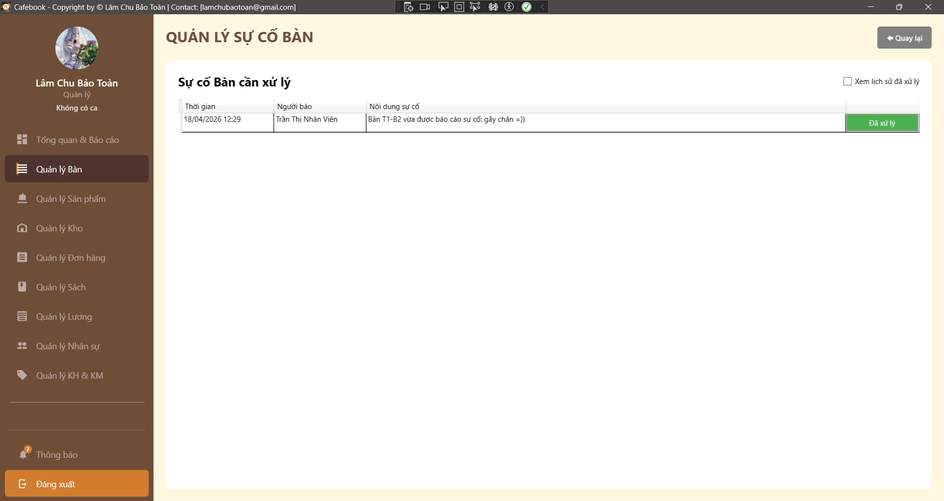
Test Case ID | Mô tả | Hành động | Điều kiện tiên quyết | Kết quả mong đợi | Kết quả thực tế | Kết quả |  |  | Kết quả |  |  | Chú thích
 |  |  |  |  |  | Vòng 1 |  |  | Vòng 2
 |  |  |  |  |  | Trạng thái | Ngày kiểm tra | Người kiểm tra | Trạng thái | Ngày kiểm tra | Người kiểm tra
GUI_SHOW Trang Quản lý sự cố bàn
GUI-QLSC01 | [QUẢN LÝ SỰ CỐ BÀN] Label | Quan sát tiêu đề trang. |  | - Label hiển thị: "QUẢN LÝ SỰ CỐ BÀN". - Font chữ: In hoa, in đậm, màu nâu đậm, căn trái. | - Label hiển thị: "QUẢN LÝ SỰ CỐ BÀN".- Font chữ: In hoa, in đậm, màu nâu đậm, căn trái. | Passed | 2026-03-24 | Tú | Passed | 2026-03-24 | Hưng
GUI-QLSC02 | [Quay lại] Button | Quan sát nút bấm ở góc trên bên phải. |  | - Text hiển thị: "Quay lại". - Icon: Mũi tên hướng sang trái. - Background: Màu xám. - Status: enable. | - Text hiển thị: "Quay lại".- Icon: Mũi tên hướng sang trái.- Background: Màu xám.- Status: enable. | Passed | 2026-03-24 | Tú | Passed | 2026-03-24 | Hưng
GUI-QLSC03 | [Sự cố Bàn cần xử lý] Label | Quan sát tiêu đề của bảng dữ liệu. |  | - Label hiển thị: "Sự cố Bàn cần xử lý". - Font chữ: In đậm, màu đen/nâu đậm. | - Label hiển thị: "Sự cố Bàn cần xử lý".- Font chữ: In đậm, màu đen/nâu đậm. | Passed | 2026-03-24 | Tú | Passed | 2026-03-24 | Hưng
GUI-QLSC04 | [Xem lịch sử đã xử lý] Checkbox | Quan sát checkbox ở góc trên bên phải của bảng. |  | - Label hiển thị: "Xem lịch sử đã xử lý". - Default: Unchecked (Bỏ chọn). - Status: enable. | - Label hiển thị: "Xem lịch sử đã xử lý".- Default: Unchecked (Bỏ chọn).- Status: enable. | Passed | 2026-03-24 | Tú | Passed | 2026-03-24 | Hưng
GUI-QLSC05 | Bảng danh sách sự cố | Quan sát các cột của bảng DataGrid. |  | - Cột 1: Thời gian. - Cột 2: Người báo. - Cột 3: Nội dung sự cố. - Cột 4 (nếu có dữ liệu): Nút thao tác. - Status: enable. | - Cột 1: Thời gian.- Cột 2: Người báo.- Cột 3: Nội dung sự cố.- Cột 4 (nếu có dữ liệu): Nút thao tác.- Status: enable. | Passed | 2026-03-24 | Tú | Passed | 2026-03-24 | Hưng
GUI-QLSC06 | [Đã xử lý] Button (In DataGrid) | Đảm bảo có ít nhất 1 sự cố chưa xử lý để quan sát. | Có dữ liệu sự cố đang tồn đọng. | - Nút xuất hiện trên mỗi dòng dữ liệu. - Text: "Đã xử lý" (hoặc icon tương đương). - Background: Màu xanh lá (theo tiêu chí chấp nhận). | - Nút xuất hiện trên mỗi dòng dữ liệu.- Text: "Đã xử lý" (hoặc icon tương đương).- Background: Màu xanh lá (theo tiêu chí chấp nhận). | Passed | 2026-03-24 | Tú | Passed | 2026-03-24 | Hưng
GUI-QLSC07 | [Quản lý Bàn] Menu Item | Quan sát thanh Sidebar bên trái. |  | - Mục "Quản lý Bàn" đang ở trạng thái Active (Sáng màu). - Giữ nguyên cấu trúc phân cấp menu. | - Mục "Quản lý Bàn" đang ở trạng thái Active (Sáng màu).- Giữ nguyên cấu trúc phân cấp menu. | Passed | 2026-03-24 | Tú | Passed | 2026-03-24 | Hưng
FUNCTION_SHOW Trang Quản lý sự cố bàn
FUNC-QLSC01 | Truy cập trang khi không có quyền | 1. Đăng nhập tài khoản không có quyền QL_SU_CO_BAN. 2. Cố gắng điều hướng vào trang Quản lý sự cố. |  | 1. Hệ thống hiển thị MessageBox: "Từ chối!". 2. Ứng dụng tự động điều hướng quay lại trang trước đó (GoBack). | 1. Hệ thống hiển thị MessageBox: "Từ chối!". 2. Ứng dụng tự động điều hướng quay lại trang trước đó (GoBack). | Passed | 2026-03-24 | Tú | Passed | 2026-03-24 | Hưng
FUNC-QLSC02 | Hiển thị mặc định danh sách sự cố | 1. Truy cập trang bằng tài khoản hợp lệ. 2. Quan sát DataGrid. | Hệ thống có cả sự cố "Chưa xử lý" và "Đã xử lý". | 1. Bảng chỉ hiển thị các sự cố đang ở trạng thái "Chưa xử lý". 2. Checkbox "Xem lịch sử..." không được tích. | 1. Bảng chỉ hiển thị các sự cố đang ở trạng thái "Chưa xử lý". 2. Checkbox "Xem lịch sử..." không được tích. | Passed | 2026-03-24 | Tú | Passed | 2026-03-24 | Hưng
FUNC-QLSC03 | Chuyển đổi xem Lịch sử sự cố | 1. Tích chọn vào checkbox "Xem lịch sử đã xử lý". | Có dữ liệu sự cố trong quá khứ. | 1. Tiêu đề bảng đổi thành "Lịch sử sự cố đã xử lý". 2. Bảng cập nhật hiển thị toàn bộ các sự cố đã hoàn thành. 3. Nút "Đã xử lý" không hiển thị hoặc bị Disable trên các dòng này. | 1. Tiêu đề bảng đổi thành "Lịch sử sự cố đã xử lý". 2. Bảng cập nhật hiển thị toàn bộ các sự cố đã hoàn thành. 3. Nút "Đã xử lý" không hiển thị hoặc bị Disable trên các dòng này. | Passed | 2026-03-24 | Tú | Passed | 2026-03-24 | Hưng
FUNC-QLSC04 | Bỏ chọn Xem Lịch sử sự cố | 1. Bỏ chọn checkbox "Xem lịch sử đã xử lý". |  | 1. Tiêu đề bảng đổi lại thành "Sự cố Bàn cần xử lý". 2. Bảng tải lại chỉ hiển thị các sự cố tồn đọng. | 1. Tiêu đề bảng đổi lại thành "Sự cố Bàn cần xử lý". 2. Bảng tải lại chỉ hiển thị các sự cố tồn đọng. | Passed | 2026-03-24 | Tú | Passed | 2026-03-24 | Hưng
FUNC-QLSC05 | Xác nhận hoàn thành sự cố (Hủy) | 1. Nhấn nút "Đã xử lý" trên một dòng sự cố. 2. Trong hộp thoại xác nhận, chọn "No". | Có ít nhất 1 sự cố chưa xử lý. | 1. Hộp thoại đóng lại. 2. Dòng sự cố vẫn giữ nguyên trên bảng, trạng thái không đổi. | 1. Hộp thoại đóng lại. 2. Dòng sự cố vẫn giữ nguyên trên bảng, trạng thái không đổi. | Passed | 2026-03-24 | Tú | Passed | 2026-03-24 | Hưng
FUNC-QLSC06 | Xác nhận hoàn thành sự cố (Đồng ý) | 1. Nhấn nút "Đã xử lý" trên một dòng sự cố. 2. Trong hộp thoại xác nhận, chọn "Yes". | Có ít nhất 1 sự cố chưa xử lý. | 1. Hệ thống gửi yêu cầu lên API. 2. Bảng tự động tải lại. 3. Sự cố vừa thao tác biến mất khỏi danh sách "Cần xử lý". | 1. Hệ thống gửi yêu cầu lên API. 2. Bảng tự động tải lại. 3. Sự cố vừa thao tác biến mất khỏi danh sách "Cần xử lý". | Passed | 2026-03-24 | Tú | Passed | 2026-03-24 | Hưng
FUNC-QLSC07 | Kiểm tra nút "Quay lại" | 1. Nhấn nút "Quay lại" ở góc trên bên phải. |  | 1. Hệ thống điều hướng trở về đúng màn hình "Quản lý Bàn" trước đó. | 1. Hệ thống điều hướng trở về đúng màn hình "Quản lý Bàn" trước đó. | Passed | 2026-03-24 | Tú | Passed | 2026-03-24 | Hưng

Xem chi tiết sản phẩm (Web)
Project Name | XÂY DỰNG HỆ THỐNG QUẢN LÝ VÀ ĐẶT BÀN CAFEBOOK TÍCH HỢP CHATBOT AI HỖ TRỢ TƯ VẤN
Module Code | Xem chi tiết sản phẩm (Web)
 | Hoàn thành | Lỗi | Chưa kiểm tra | Bị chăn | Tổng số trường hợp thử nghiệm
Round 1 | 8 | 4 | 0 | 0 | 12
Round 2 | 12 | 0 | 0 | 0 | 12
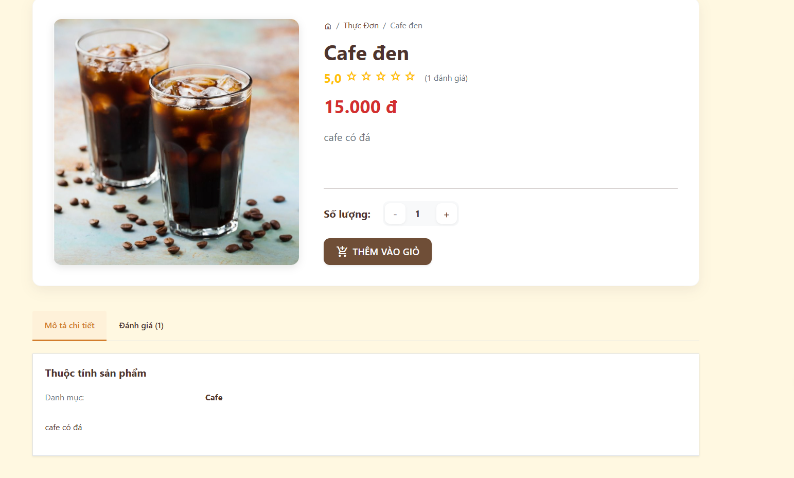
Test Case ID | Mô tả | Hành động | Điều kiện tiên quyết | Kết quả mong đợi | Kết quả thực tế | Kết quả |  |  | Kết quả |  |  | Chú thích
 |  |  |  |  |  | Vòng 1 |  |  | Vòng 2
 |  |  |  |  |  | Trạng thái | Ngày kiểm tra | Người kiểm tra | Trạng thái | Ngày kiểm tra | Người kiểm tra
GUI SHOW Xem chi tiết sản phẩm(Web)
GUI-CT01 | [Breadcrumb] Link |  |  | - Hiển thị đường dẫn (VD: Home / Thực đơn / Cafe đen). - Trạng thái: Enable | - Hiển thị đường dẫn (VD: Home / Thực đơn / Cafe đen). - Trạng thái: Enable | Failed | 2026-03-25 | Hưng | Passed | 2026-03-25 | Phú
GUI-CT02 | [Hình ảnh sản phẩm] Image |  |  | - Khung hình ảnh to, rõ nét nằm bên trái. - Trạng thái: Enable | - Khung hình ảnh to, rõ nét nằm bên trái. - Trạng thái: Enable | Passed | 2026-03-25 | Hưng | Passed | 2026-03-25 | Phú
GUI-CT03 | [Tên, Giá, Đánh giá] Label |  |  | - Tên món in đậm, giá tiền màu đỏ nổi bật. Có ngôi sao đánh giá. - Trạng thái: Read-only | - Tên món in đậm, giá tiền màu đỏ nổi bật. Có ngôi sao đánh giá. - Trạng thái: Read-only | Passed | 2026-03-25 | Hưng | Passed | 2026-03-25 | Phú
GUI-CT04 | [Số lượng] Nút -, +, Ô nhập |  |  | - Mặc định hiển thị số 1. Nút "-" và "+" nằm hai bên. - Trạng thái: Enable | - Mặc định hiển thị số 2. Nút "-" và "+" nằm hai bên. - Trạng thái: Enable | Passed | 2026-03-25 | Hưng | Passed | 2026-03-25 | Phú
GUI-CT05 | [THÊM VÀO GIỎ] Button |  |  | - Nút nền nâu, có icon xe đẩy siêu thị. - Trạng thái: Enable | - Nút nền nâu, có icon xe đẩy siêu thị. - Trạng thái: Enable | Passed | 2026-03-25 | Hưng | Passed | 2026-03-25 | Phú
GUI-CT06 | [Tabs Thông tin] Tab bar |  |  | - Gồm 2 tab: "Mô tả chi tiết" và "Đánh giá". - Trạng thái: Enable | - Gồm 3 tab: "Mô tả chi tiết" và "Đánh giá". - Trạng thái: Enable | Failed | 2026-03-25 | Hưng | Passed | 2026-03-25 | Phú
GUI-CT07 | [Nội dung Tab] Panel |  |  | - Hiển thị thuộc tính sản phẩm và danh mục bên dưới tab đang chọn. - Trạng thái: Read-only | - Hiển thị thuộc tính sản phẩm và danh mục bên dưới tab đang chọn. - Trạng thái: Read-only | Failed | 2026-03-25 | Hưng | Passed | 2026-03-25 | Phú
FUNCTION_SHOW Xem chi tiết sản phẩm(Web)
FUNC-CT01 | Điều hướng Breadcrumb | 1. Click vào chữ "Thực Đơn" trên breadcrumb | Truy cập vào hệ thống | Hệ thống quay trở lại trang danh sách Thực đơn tổng | Hệ thống quay trở lại trang danh sách Thực đơn tổng | Passed | 2026-03-25 | Hưng | Passed | 2026-03-25 | Phú
FUNC-CT02 | Tăng giảm số lượng | 1. Click nút "+" và nút "-" | Truy cập vào hệ thống | Số lượng nhảy lên hoặc xuống tương ứng. Không cho phép giảm dưới 1 | Số lượng nhảy lên hoặc xuống tương ứng. Không cho phép giảm dưới 2 | Failed | 2026-03-25 | Hưng | Passed | 2026-03-25 | Phú
FUNC-CT03 | Nhập số lượng thủ công | 1. Xóa số hiện tại, nhập chữ cái hoặc số âm | Truy cập vào hệ thống | Hệ thống không nhận ký tự chữ, tự động đẩy về số 1 nếu nhập số <= 0 | Hệ thống không nhận ký tự chữ, tự động đẩy về số 1 nếu nhập số <= 1 | Passed | 2026-03-25 | Hưng | Passed | 2026-03-25 | Phú
FUNC-CT04 | Thêm vào giỏ thành công | 1. Chọn số lượng. 2. Click "THÊM VÀO GIỎ" | Truy cập vào hệ thống | Hiện thông báo thêm thành công. Số lượng trên icon Giỏ hàng góc trên cùng tăng lên | Hiện thông báo thêm thành công. Số lượng trên icon Giỏ hàng góc trên cùng tăng lên | Passed | 2026-03-25 | Hưng | Passed | 2026-03-25 | Phú
FUNC-CT05 | Chuyển tab nội dung | 1. Click sang tab "Đánh giá" | Truy cập vào hệ thống | Nội dung bên dưới thay đổi, hiển thị danh sách các bình luận của khách hàng | Nội dung bên dưới thay đổi, hiển thị danh sách các bình luận của khách hàng | Passed | 2026-03-25 | Hưng | Passed | 2026-03-25 | Phú

Đặt bàn trực tuyến (Web)
Project Name | XÂY DỰNG HỆ THỐNG QUẢN LÝ VÀ ĐẶT BÀN CAFEBOOK TÍCH HỢP CHATBOT AI HỖ TRỢ TƯ VẤN
Module Code | Đặt bàn trực tuyến (Web)
 | Hoàn thành | Lỗi | Chưa kiểm tra | Bị chăn | Tổng số trường hợp thử nghiệm
Round 1 | 18 | 5 | 0 | 0 | 23
Round 2 | 23 | 0 | 0 | 0 | 23
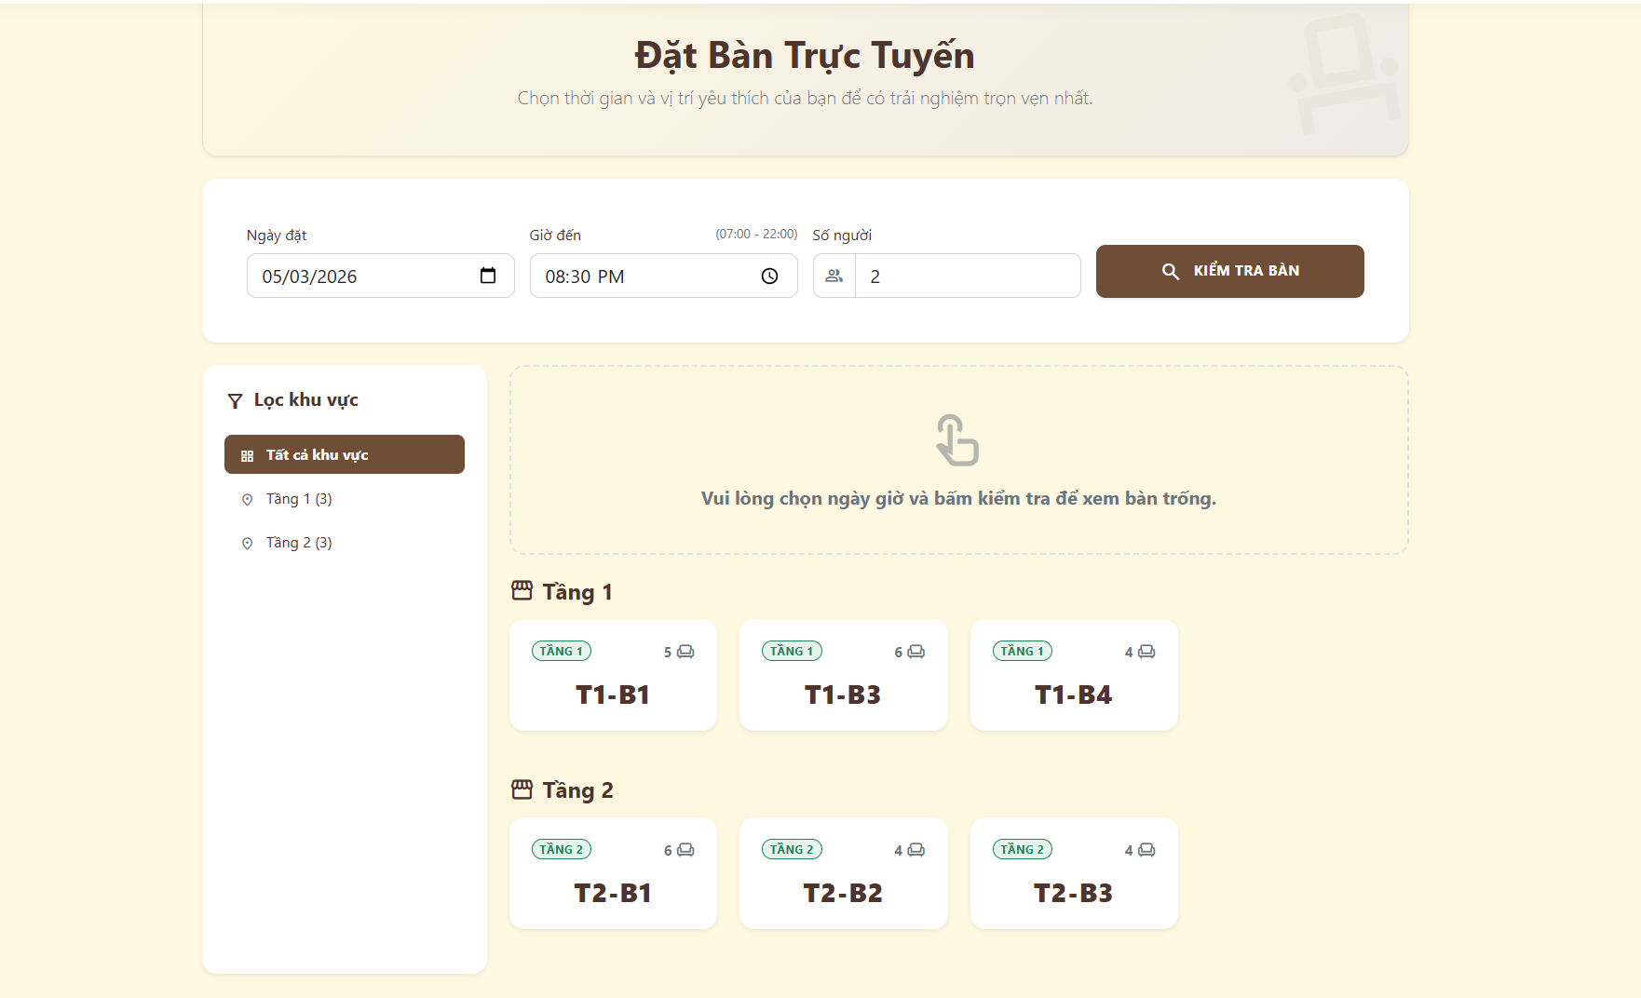 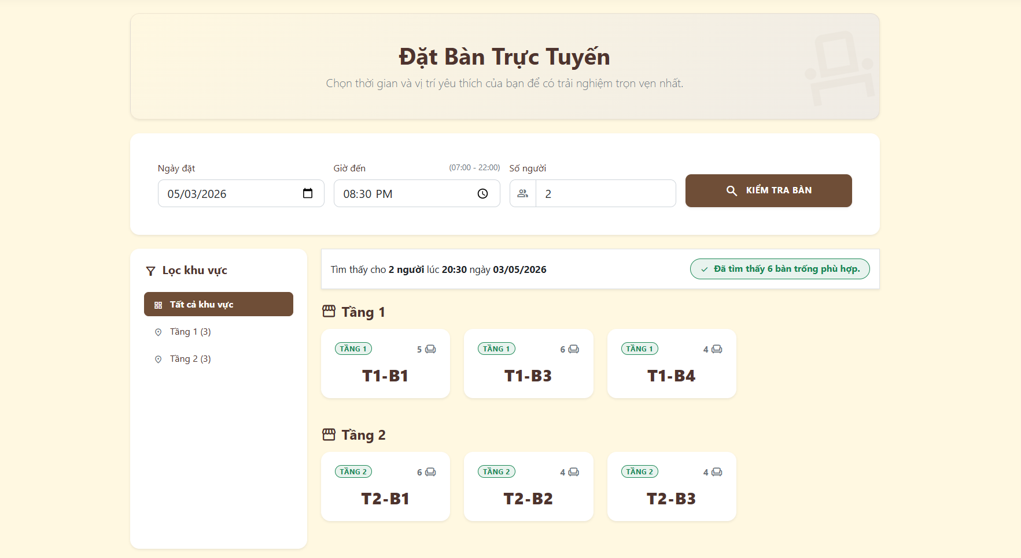 |  |  |  |  | 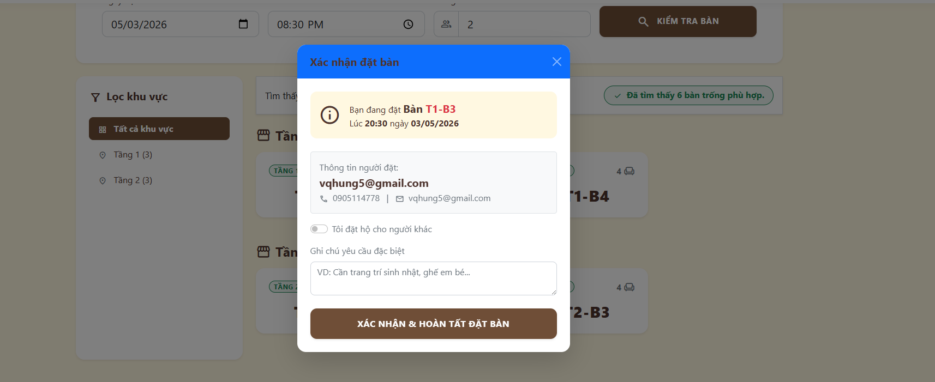
Test Case ID | Mô tả | Hành động | Điều kiện tiên quyết | Kết quả mong đợi | Kết quả thực tế | Kết quả |  |  | Kết quả |  |  | Chú thích
 |  |  |  |  |  | Vòng 1 |  |  | Vòng 2
 |  |  |  |  |  | Trạng thái | Ngày kiểm tra | Người kiểm tra | Trạng thái | Ngày kiểm tra | Người kiểm tra
GUI SHOW Đặt bàn trực tuyến (Web)
GUI-DB01 | [Ngày đặt] Datepicker |  |  | - Ô chọn ngày có icon lịch. - Trạng thái: Enable | - Ô chọn ngày có icon lịch. - Trạng thái: Enable | Failed | 2026-03-26 | Tú | Passed | 2026-03-26 | Hưng
GUI-DB02 | [Giờ đến] Timepicker |  |  | - Có ghi chú giờ hoạt động (07:00 - 22:00) và icon đồng hồ. - Trạng thái: Enable | - Có ghi chú giờ hoạt động (07:00 - 22:01) và icon đồng hồ. - Trạng thái: Enable | Passed | 2026-03-26 | Tú | Passed | 2026-03-26 | Hưng
GUI-DB03 | [Số người] Textbox |  |  | - Ô nhập số lượng có icon nhóm người. - Trạng thái: Enable | - Ô nhập số lượng có icon nhóm người. - Trạng thái: Enable | Passed | 2026-03-26 | Tú | Passed | 2026-03-26 | Hưng
GUI-DB04 | [KIỂM TRA BÀN] Button |  |  | - Nút nền nâu, có icon kính lúp. - Trạng thái: Enable | - Nút nền nâu, có icon kính lúp. - Trạng thái: Enable | Passed | 2026-03-26 | Tú | Passed | 2026-03-26 | Hưng
GUI-DB05 | [Lọc khu vực] Sidebar |  |  | - Danh sách lọc: Tất cả khu vực, Tầng 1, Tầng 2. - Trạng thái: Enable | - Danh sách lọc: Tất cả khu vực, Tầng 1, Tầng 3. - Trạng thái: Enable | Passed | 2026-03-26 | Tú | Passed | 2026-03-26 | Hưng
GUI-DB06 | [Khung hướng dẫn] Panel |  |  | - Khung nét đứt chứa dòng chữ "Vui lòng chọn ngày giờ...". - Trạng thái: Enable | - Khung nét đứt chứa dòng chữ "Vui lòng chọn ngày giờ...". - Trạng thái: Enable | Passed | 2026-03-26 | Tú | Passed | 2026-03-26 | Hưng
GUI-DB07 | [Card Bàn trống] Card |  |  | - Hiển thị các ô bàn trống (Tên bàn, badge Tầng, số ghế). - Trạng thái: Enable | - Hiển thị các ô bàn trống (Tên bàn, badge Tầng, số ghế). - Trạng thái: Enable | Passed | 2026-03-26 | Tú | Passed | 2026-03-26 | Hưng
GUI-DB08 | [Thông báo kết quả tìm kiếm] Panel |  |  | - Khung viền xanh lá hiện dòng chữ "Đã tìm thấy...". - Trạng thái: Enable | - Khung viền xanh lá hiện dòng chữ "Đã tìm thấy...". - Trạng thái: Enable | Failed | 2026-03-26 | Tú | Passed | 2026-03-26 | Hưng
GUI-DB09 | [Popup Xác nhận đặt bàn] Modal |  |  | - Bảng thông báo hiện đè lên giữa màn hình, nền ngoài tối lại. - Trạng thái: Enable | - Bảng thông báo hiện đè lên giữa màn hình, nền ngoài tối lại. - Trạng thái: Enable | Passed | 2026-03-26 | Tú | Passed | 2026-03-26 | Hưng
GUI-DB10 | [Đóng popup] Icon |  |  | - Nút dấu "X" nằm ở góc phải trên cùng, màu trắng. - Trạng thái: Enable | - Nút dấu "X" nằm ở góc phải trên cùng, màu trắng. - Trạng thái: Enable | Passed | 2026-03-26 | Tú | Passed | 2026-03-26 | Hưng
GUI-DB11 | [Thông tin người đặt] Panel |  |  | - Hiển thị đúng Email và Số điện thoại của tài khoản đăng nhập. - Trạng thái: Read-only | - Hiển thị đúng Email và Số điện thoại của tài khoản đăng nhập. - Trạng thái: Read-only | Passed | 2026-03-26 | Tú | Passed | 2026-03-26 | Hưng
GUI-DB12 | [Tôi đặt hộ cho người khác] Toggle |  |  | - Nút gạt bật/tắt (switch button) nằm dưới thông tin liên hệ. - Trạng thái: Enable | - Nút gạt bật/tắt (switch button) nằm dưới thông tin liên hệ. - Trạng thái: Enable | Passed | 2026-03-26 | Tú | Passed | 2026-03-26 | Hưng
GUI-DB13 | [Ghi chú yêu cầu đặc biệt] Textarea |  |  | - Khung chữ nhật to có chữ mờ gợi ý (VD: Cần trang trí...). - Trạng thái: Enable | - Khung chữ nhật to có chữ mờ gợi ý (VD: Cần trang trí...). - Trạng thái: Enable | Failed | 2026-03-26 | Tú | Passed | 2026-03-26 | Hưng
GUI-DB14 | [XÁC NHẬN & HOÀN TẤT ĐẶT BÀN] Button |  |  | - Nút to, màu nâu nằm dưới cùng của popup. - Trạng thái: Enable | - Nút to, màu nâu nằm dưới cùng của popup. - Trạng thái: Enable | Failed | 2026-03-26 | Tú | Passed | 2026-03-26 | Hưng
FUNCTION_SHOW Đặt bàn trực tuyến (Web)
FUNC-DB01 | Kiểm tra bàn hợp lệ | 1. Chọn Ngày, Giờ, Số người hợp lệ. 2. Click "KIỂM TRA BÀN" | Truy cập vào hệ thống | Ẩn khung hướng dẫn. Hiển thị danh sách các bàn trống phù hợp với số người | Ẩn khung hướng dẫn. Hiển thị danh sách các bàn trống phù hợp với số người | Passed | 2026-03-26 | Tú | Passed | 2026-03-26 | Hưng
FUNC-DB02 | Đặt giờ ngoài khung quy định | 1. Chọn Giờ đến nhỏ hơn 07:00 hoặc lớn hơn 22:00. 2. Click "KIỂM TRA BÀN" | Truy cập vào hệ thống | Hệ thống chặn và báo lỗi giờ chọn không nằm trong khung giờ hoạt động | Hệ thống chặn và báo lỗi giờ chọn không nằm trong khung giờ hoạt động | Passed | 2026-03-26 | Tú | Passed | 2026-03-26 | Hưng
FUNC-DB03 | Chọn ngày trong quá khứ | 1. Chọn Ngày đặt là ngày hôm qua. 2. Click "KIỂM TRA BÀN" | Truy cập vào hệ thống | Hệ thống cảnh báo không thể đặt bàn cho ngày trong quá khứ | Hệ thống cảnh báo không thể đặt bàn cho ngày trong quá khứ | Passed | 2026-03-26 | Tú | Passed | 2026-03-26 | Hưng
FUNC-DB04 | Lọc bàn theo khu vực | 1. Click chọn mục "Tầng 1" ở menu bên trái | Truy cập vào hệ thống | Giao diện tự động lọc lại, chỉ hiển thị các bàn trống thuộc Tầng 1 | Giao diện tự động lọc lại, chỉ hiển thị các bàn trống thuộc Tầng 2 | Passed | 2026-03-26 | Tú | Passed | 2026-03-26 | Hưng
FUNC-DB05 | Chọn bàn trống | 1. Click vào một Card Bàn trống bất kỳ | Truy cập vào hệ thống | Hệ thống ghi nhận bàn đã chọn và chuyển sang form điền thông tin liên hệ | Hệ thống ghi nhận bàn đã chọn và chuyển sang form điền thông tin liên hệ | Passed | 2026-03-26 | Tú | Passed | 2026-03-26 | Hưng
FUNC-DB06 | Đóng popup xác nhận | 1. Click dấu "X" HOẶC click chuột ra ngoài vùng nền tối | Truy cập vào hệ thống | Bảng popup biến mất, quay trở lại màn hình danh sách bàn trống | Bảng popup biến mất, quay trở lại màn hình danh sách bàn trống | Passed | 2026-03-26 | Tú | Passed | 2026-03-26 | Hưng
FUNC-DB07 | Bật tính năng Đặt hộ | 1. Click bật nút toggle "Tôi đặt hộ cho người khác" | Truy cập vào hệ thống | Form tự động mở rộng thêm các ô để nhập Tên và Số điện thoại người nhận | Form tự động mở rộng thêm các ô để nhập Tên và Số điện thoại người nhận | Passed | 2026-03-26 | Tú | Passed | 2026-03-26 | Hưng
FUNC-DB08 | Xác nhận đặt bàn cho mình | 1. Bỏ qua nút Đặt hộ. 2. Nhập ghi chú (không bắt buộc). 3. Click "XÁC NHẬN & HOÀN TẤT..." | Truy cập vào hệ thống | Gửi yêu cầu thành công, hiển thị thông báo và chuyển sang trang Lịch sử đặt bàn | Gửi yêu cầu thành công, hiển thị thông báo và chuyển sang trang Lịch sử đặt bàn | Passed | 2026-03-26 | Tú | Passed | 2026-03-26 | Hưng
FUNC-DB09 | Xác nhận đặt bàn hộ người khác | 1. Bật nút Đặt hộ và nhập đủ thông tin. 2. Click "XÁC NHẬN & HOÀN TẤT..." | Truy cập vào hệ thống | Gửi yêu cầu thành công với thông tin người nhận mới, tạo phiếu đặt bàn tương ứng | Gửi yêu cầu thành công với thông tin người nhận mới, tạo phiếu đặt bàn tương ứng | Failed | 2026-03-26 | Tú | Passed | 2026-03-26 | Hưng

Quản lý Giỏ hàng (Web)
Project Name | XÂY DỰNG HỆ THỐNG QUẢN LÝ VÀ ĐẶT BÀN CAFEBOOK TÍCH HỢP CHATBOT AI HỖ TRỢ TƯ VẤN
Module Code | Quản lý Giỏ hàng (Web)
 | Hoàn thành | Lỗi | Chưa kiểm tra | Bị chăn | Tổng số trường hợp thử nghiệm
Round 1 | 10 | 6 | 0 | 0 | 16
Round 2 | 16 | 0 | 0 | 0 | 16
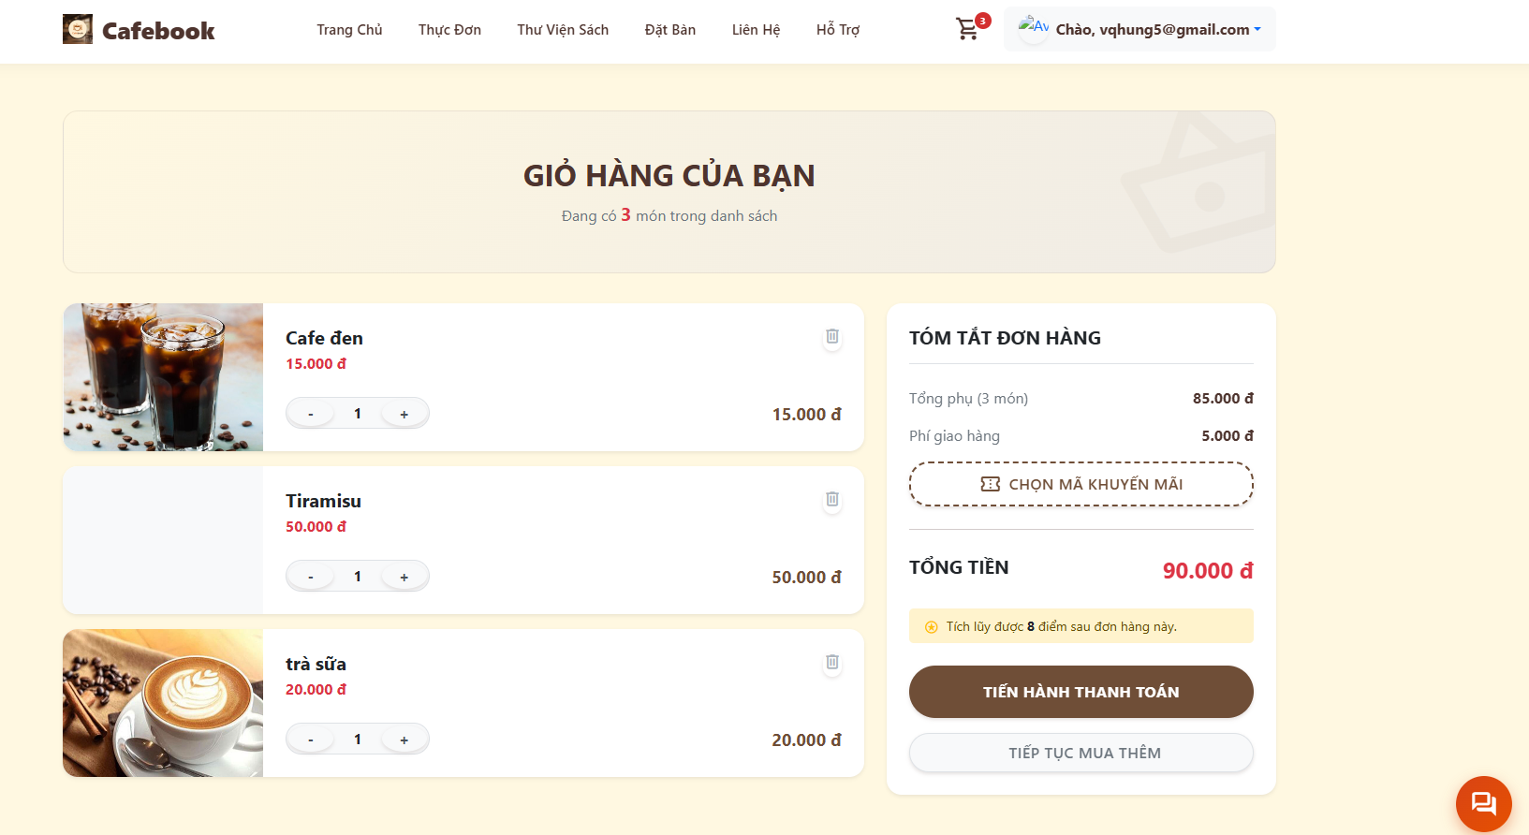
Test Case ID | Mô tả | Hành động | Điều kiện tiên quyết | Kết quả mong đợi | Kết quả thực tế | Kết quả |  |  | Kết quả |  |  | Chú thích
 |  |  |  |  |  | Vòng 1 |  |  | Vòng 2
 |  |  |  |  |  | Trạng thái | Ngày kiểm tra | Người kiểm tra | Trạng thái | Ngày kiểm tra | Người kiểm tra
GUI SHOW Quản lý Giỏ hàng (Web)
GUI-GH01 | [Giỏ hàng] Icon badge |  |  | - Nằm góc phải trên, có số lượng món màu đỏ (VD: 3). - Trạng thái: Enable | - Nằm góc phải trên, có số lượng món màu đỏ (VD: 4). - Trạng thái: Enable | Passed | 2026-03-28 | Uyên | Passed | 2026-03-28 | Tú
GUI-GH02 | [Hình ảnh, Tên món, Giá] Card |  |  | - Hiển thị thành danh sách các khung chữ nhật dọc bên trái. - Trạng thái: Enable | - Hiển thị thành danh sách các khung chữ nhật dọc bên trái. - Trạng thái: Enable | Failed | 2026-03-28 | Uyên | Passed | 2026-03-28 | Tú
GUI-GH03 | [-, +, Số lượng] Button |  |  | - Nằm dưới tên món, dùng để thay đổi số lượng. - Trạng thái: Enable | - Nằm dưới tên món, dùng để thay đổi số lượng. - Trạng thái: Enable | Failed | 2026-03-28 | Uyên | Passed | 2026-03-28 | Tú
GUI-GH04 | [Xóa món] Icon |  |  | - Hình thùng rác nằm góc phải của mỗi món ăn. - Trạng thái: Enable | - Hình thùng rác nằm góc phải của mỗi món ăn. - Trạng thái: Enable | Failed | 2026-03-28 | Uyên | Passed | 2026-03-28 | Tú
GUI-GH05 | [TÓM TẮT ĐƠN HÀNG] Panel |  |  | - Khung bên phải chứa Tổng phụ, Phí giao hàng và Tổng tiền. - Trạng thái: Enable | - Khung bên phải chứa Tổng phụ, Phí giao hàng và Tổng tiền. - Trạng thái: Enable | Passed | 2026-03-28 | Uyên | Passed | 2026-03-28 | Tú
GUI-GH06 | [CHỌN MÃ KHUYẾN MÃI] Button |  |  | - Nút có viền nét đứt. - Trạng thái: Enable | - Nút có viền nét đứt. - Trạng thái: Enable | Passed | 2026-03-28 | Uyên | Passed | 2026-03-28 | Tú
GUI-GH07 | [TIẾN HÀNH THANH TOÁN] Button |  |  | - Nút to, nền màu nâu nổi bật. - Trạng thái: Enable | - Nút to, nền màu nâu nổi bật. - Trạng thái: Enable | Passed | 2026-03-28 | Uyên | Passed | 2026-03-28 | Tú
GUI-GH08 | [TIẾP TỤC MUA THÊM] Button |  |  | - Nút màu trắng, viền xám dưới cùng. - Trạng thái: Enable | - Nút màu trắng, viền xám dưới cùng. - Trạng thái: Enable | Passed | 2026-03-28 | Uyên | Passed | 2026-03-28 | Tú
FUNCTION_SHOW Quản lý Giỏ hàng (Web)
FUNC-GH01 | Tăng số lượng sản phẩm | 1. Click nút "+" ở một món bất kỳ | Đăng nhập thành công vào hệ thống với tư cách là Khách hàng | Số lượng tăng thêm 1. Tổng tiền của món đó và Tổng phụ đơn hàng tự động cập nhật lại | Số lượng tăng thêm 2. Tổng tiền của món đó và Tổng phụ đơn hàng tự động cập nhật lại | Passed | 2026-03-28 | Uyên | Passed | 2026-03-28 | Tú
FUNC-GH02 | Giảm số lượng sản phẩm | 1. Click nút "-" ở một món đang có số lượng > 1 | Đăng nhập thành công vào hệ thống với tư cách là Khách hàng | Số lượng giảm đi 1. Tổng tiền món và Tổng phụ đơn hàng giảm tương ứng | Số lượng giảm đi 2. Tổng tiền món và Tổng phụ đơn hàng giảm tương ứng | Passed | 2026-03-28 | Uyên | Passed | 2026-03-28 | Tú
FUNC-GH03 | Giảm số lượng xuống 0 | 1. Click nút "-" khi món đang có số lượng là 1 | Đăng nhập thành công vào hệ thống với tư cách là Khách hàng | Hệ thống hỏi xác nhận xóa món HOẶC tự động xóa món khỏi giỏ hàng | Hệ thống hỏi xác nhận xóa món HOẶC tự động xóa món khỏi giỏ hàng | Passed | 2026-03-28 | Uyên | Passed | 2026-03-28 | Tú
FUNC-GH04 | Xóa trực tiếp sản phẩm | 1. Click vào icon "Thùng rác" | Đăng nhập thành công vào hệ thống với tư cách là Khách hàng | Món ăn biến mất khỏi danh sách. Số lượng trên icon Giỏ hàng giảm xuống | Món ăn biến mất khỏi danh sách. Số lượng trên icon Giỏ hàng giảm xuống | Failed | 2026-03-28 | Uyên | Passed | 2026-03-28 | Tú
FUNC-GH05 | Mở bảng mã khuyến mãi | 1. Click nút "CHỌN MÃ KHUYẾN MÃI" | Đăng nhập thành công vào hệ thống với tư cách là Khách hàng | Hiển thị Popup danh sách các voucher có thể áp dụng cho đơn hàng này | Hiển thị Popup danh sách các voucher có thể áp dụng cho đơn hàng này | Failed | 2026-03-28 | Uyên | Passed | 2026-03-28 | Tú
...

Đặt hàng&Thanh toán VNPay (App)
Project Name | XÂY DỰNG HỆ THỐNG QUẢN LÝ VÀ ĐẶT BÀN CAFEBOOK TÍCH HỢP CHATBOT AI HỖ TRỢ TƯ VẤN
Module Code | Đặt hàng & Thanh toán VNPayĐặt hàng & Thanh toán VNPay
 | Hoàn thành | Lỗi | Chưa kiểm tra | Bị chăn | Tổng số trường hợp thử nghiệm
Round 1 | 11 | 5 | 0 | 0 | 16
Round 2 | 16 | 0 | 0 | 0 | 16
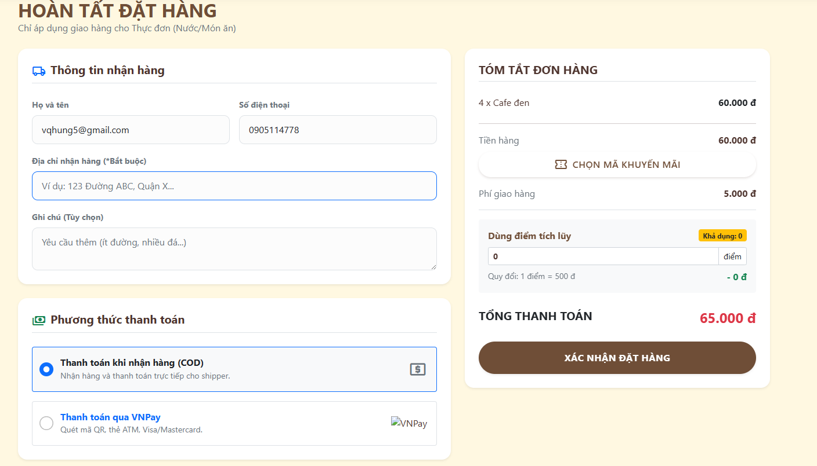
Test Case ID | Mô tả | Hành động | Điều kiện tiên quyết | Kết quả mong đợi | Kết quả thực tế | Kết quả
 |  |  |  |  |  | Vòng 1
 |  |  |  |  |  | Trạng thái
GUI SHOW Đặt hàng & Thanh toán VNPay
GUI-DH01 | [Họ và tên, Số điện thoại] Textbox |  |  | - Tự động điền thông tin của tài khoản. - Trạng thái: Enable | - Tự động điền thông tin của tài khoản. - Trạng thái: Enable | Passed
GUI-DH02 | [Địa chỉ nhận hàng] Textbox |  |  | - Ô nhập liệu có viền nổi bật, có chữ (*Bắt buộc). - Trạng thái: Enable | - Ô nhập liệu có viền nổi bật, có chữ (*Bắt buộc). - Trạng thái: Enable | Passed
GUI-DH03 | [Ghi chú] Textarea |  |  | - Khung chữ nhật to, có text gợi ý mờ. - Trạng thái: Enable | - Khung chữ nhật to, có text gợi ý mờ. - Trạng thái: Enable | Passed
GUI-DH04 | [Phương thức thanh toán] Radio button |  |  | - Hiển thị 2 tùy chọn: COD và VNPay kèm icon tương ứng. Mặc định chọn COD. - Trạng thái: Enable | - Hiển thị 3 tùy chọn: COD và VNPay kèm icon tương ứng. Mặc định chọn COD. - Trạng thái: Enable | Passed
GUI-DH05 | [Tóm tắt đơn hàng] Panel |  |  | - Khung bên phải liệt kê các món, Tiền hàng, Phí ship và Tổng thanh toán màu đỏ. - Trạng thái: Enable | - Khung bên phải liệt kê các món, Tiền hàng, Phí ship và Tổng thanh toán màu đỏ. - Trạng thái: Enable | Passed
GUI-DH06 | [CHỌN MÃ KHUYẾN MÃI] Button |  |  | - Nút có viền nét đứt nằm trong khung Tóm tắt đơn hàng. - Trạng thái: Enable | - Nút có viền nét đứt nằm trong khung Tóm tắt đơn hàng. - Trạng thái: Enable | Passed
...

Quản lý phiếu đặt bàn (App)
Project Name | XÂY DỰNG HỆ THỐNG QUẢN LÝ VÀ ĐẶT BÀN CAFEBOOK TÍCH HỢP CHATBOT AI HỖ TRỢ TƯ VẤN
Module Code | Quản lý phiếu đặt bàn (App)
 | Hoàn thành | Lỗi | Chưa kiểm tra | Bị chăn | Tổng số trường hợp thử nghiệm
Round 1 | 12 | 8 | 0 | 0 | 20
Round 2 | 20 | 0 | 0 | 0 | 20
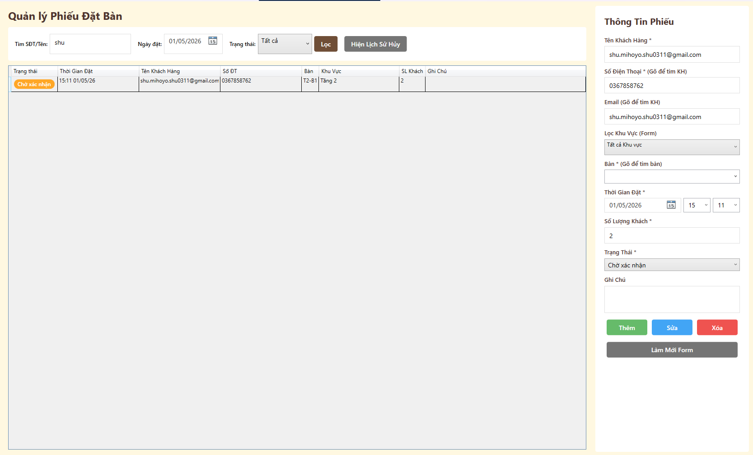
Test Case ID | Mô tả | Hành động | Điều kiện tiên quyết | Kết quả mong đợi | Kết quả thực tế | Kết quả
 |  |  |  |  |  | Vòng 1
 |  |  |  |  |  | Trạng thái
GUI_SHOW Quản lý phiếu đặt bàn
GUI-DB01 | [Tìm SĐT/Tên] Search bar |  |  | - Nằm ở góc trái trên cùng. - Trạng thái: Enable | - Nằm ở góc trái trên cùng. - Trạng thái: Enable | Passed
GUI-DB02 | [Ngày đặt] Datepicker |  |  | - Hiển thị đúng định dạng ngày. - Trạng thái: Enable | - Hiển thị đúng định dạng ngày. - Trạng thái: Enable | Passed
GUI-DB03 | [Trạng thái] Dropdown |  |  | - Mặc định: Tất cả. - Trạng thái: Enable | - Mặc định: Tất cả. - Trạng thái: Enable | Passed
GUI-DB04 | [Lọc, Hiện Lịch Sử Hủy] Button |  |  | - Nằm cạnh thanh lọc. - Trạng thái: Enable | - Nằm cạnh thanh lọc. - Trạng thái: Enable | Failed
GUI-DB05 | [Trạng thái, Thời Gian Đặt, Tên Khách Hàng...] Data Table |  |  | - Hiển thị đủ 8 cột thông tin. - Trạng thái: Enable | - Hiển thị đủ 9 cột thông tin. - Trạng thái: Enable | Passed
GUI-DB06 | [Tên Khách Hàng, Số Điện Thoại, Email, Số Lượng Khách, Ghi Chú] Textbox |  |  | - Các trường có dấu * là bắt buộc. - Trạng thái: Enable | - Các trường có dấu * là bắt buộc. - Trạng thái: Enable | Failed
...

Quản lý Đơn vị vận chuyển Shipp
Project Name | XÂY DỰNG HỆ THỐNG QUẢN LÝ VÀ ĐẶT BÀN CAFEBOOK TÍCH HỢP CHATBOT AI HỖ TRỢ TƯ VẤN
Module Code | Quản lý Đơn vị vận chuyển/Shipper (App)
 | Hoàn thành | Lỗi | Chưa kiểm tra | Bị chăn | Tổng số trường hợp thử nghiệm
Round 1 | 18 | 5 | 0 | 0 | 23
Round 2 | 23 | 0 | 0 | 0 | 23
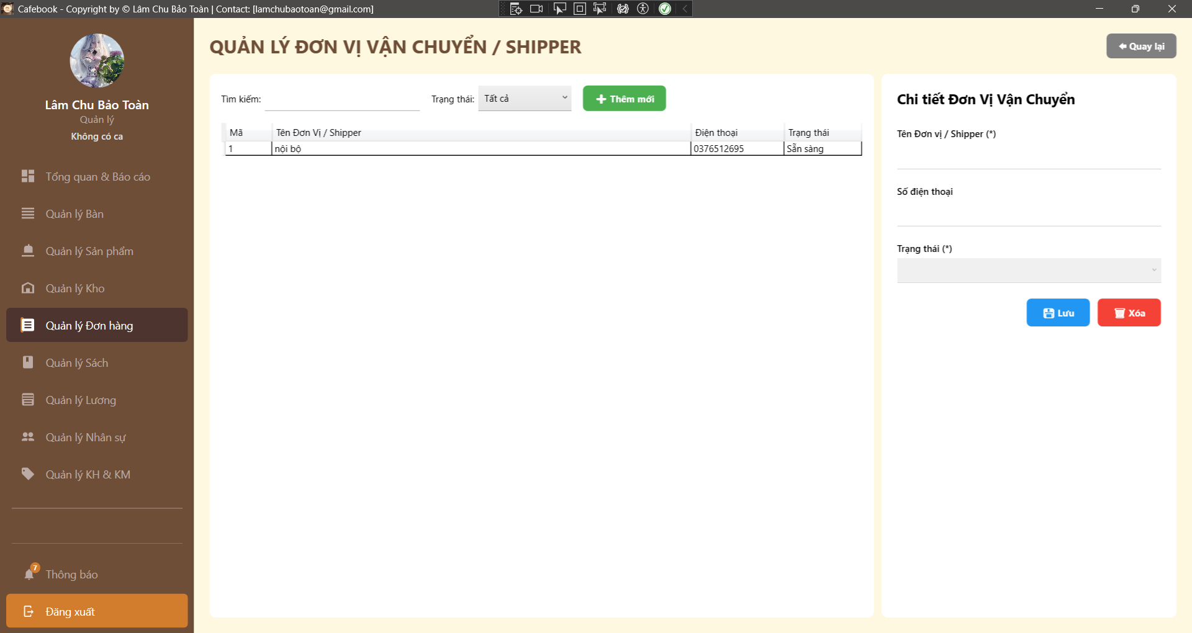
Test Case ID | Mô tả | Hành động | Điều kiện tiên quyết | Kết quả mong đợi | Kết quả thực tế | Kết quả
 |  |  |  |  |  | Vòng 1
 |  |  |  |  |  | Trạng thái
GUI_SHOW Trang Quản lý Đơn vị vận chuyển/Shipper
GUI-SHIP01 | Bố cục tổng thể & Tiêu đề | Quan sát màn hình Quản lý Shipper. |  | - Tiêu đề hiển thị "QUẢN LÝ ĐƠN VỊ VẬN CHUYỂN / SHIPPER". - Có nút "Quay lại" ở góc phải. - Màn hình chia 2 vùng: Danh sách (Trái) và Form chi tiết (Phải). | - Tiêu đề hiển thị "QUẢN LÝ ĐƠN VỊ VẬN CHUYỂN / SHIPPER". - Có nút "Quay lại" ở góc phải. - Màn hình chia 2 vùng: Danh sách (Trái) và Form chi tiết (Phải). | Passed
GUI-SHIP02 | Khung tìm kiếm & Bộ lọc | Quan sát thanh công cụ phía trên lưới. |  | - Có ô "Tìm kiếm:" mặc định trống. - Có ComboBox "Trạng thái:" mặc định là "Tất cả". - Có nút "+ Thêm mới". | - Có ô "Tìm kiếm:" mặc định trống. - Có ComboBox "Trạng thái:" mặc định là "Tất cả". - Có nút "+ Thêm mới". | Passed
GUI-SHIP03 | Lưới dữ liệu (DataGrid) | Quan sát bảng dữ liệu bên trái. |  | - Hiển thị đủ 4 cột: Mã, Tên Đơn Vị / Shipper, Điện thoại, Trạng thái. | - Hiển thị đủ 4 cột: Mã, Tên Đơn Vị / Shipper, Điện thoại, Trạng thái. | Passed
GUI-SHIP04 | Dấu hiệu trường bắt buộc | Quan sát Form chi tiết bên phải. |  | - Có dấu (*) tại trường "Tên Đơn vị / Shipper" và "Trạng thái". | - Có dấu (*) tại trường "Tên Đơn vị / Shipper" và "Trạng thái". | Passed
GUI-SHIP05 | Form mặc định khi Tạo mới | Nhấn nút "+ Thêm mới". |  | - Tên và SĐT bị xóa trắng. - Trạng thái tự động chọn giá trị mặc định hợp lệ (vd: Đang hoạt động). | - Tên và SĐT bị xóa trắng. - Trạng thái tự động chọn giá trị mặc định hợp lệ (vd: Đang hoạt động). | Passed
GUI-SHIP06 | Data Binding lên Form | Click chọn một Shipper trên lưới. | Có sẵn dữ liệu Shipper. | - Thông tin Tên, SĐT, Trạng thái của Shipper đó được đổ chính xác vào các ô nhập liệu bên phải. | - Thông tin Tên, SĐT, Trạng thái của Shipper đó được đổ chính xác vào các ô nhập liệu bên phải. | Passed
...

Quản lý đơn giao hàng (App)
Project Name | XÂY DỰNG HỆ THỐNG QUẢN LÝ VÀ ĐẶT BÀN CAFEBOOK TÍCH HỢP CHATBOT AI HỖ TRỢ TƯ VẤN
Module Code | Quản lý đơn giao hàng (App)
 | Hoàn thành | Lỗi | Chưa kiểm tra | Bị chăn | Tổng số trường hợp thử nghiệm
Round 1 | 11 | 6 | 0 | 0 | 17
Round 2 | 17 | 0 | 0 | 0 | 17
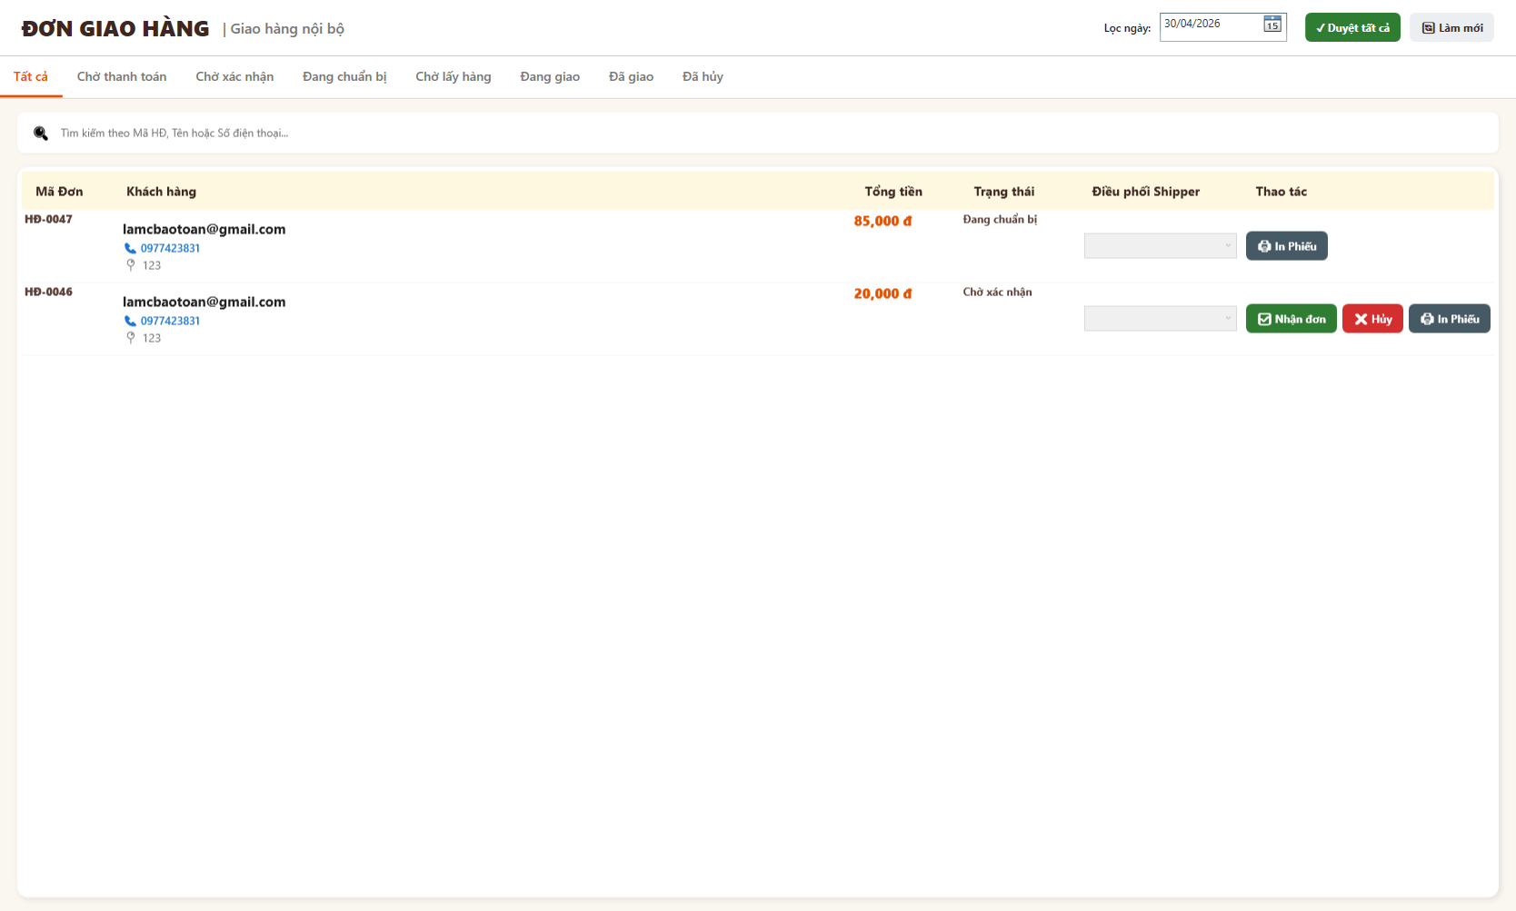
Test Case ID | Mô tả | Hành động | Điều kiện tiên quyết | Kết quả mong đợi | Kết quả thực tế | Kết quả
 |  |  |  |  |  | Vòng 1
 |  |  |  |  |  | Trạng thái
GUI_SHOW Quản lý đơn giao hàng
GUI-GH01 | [Lọc ngày] Datepicker |  |  | - Hiển thị ô chọn ngày góc phải. - Trạng thái: Enable | - Hiển thị ô chọn ngày góc phải. - Trạng thái: Enable | Passed
GUI-GH02 | [Duyệt tất cả] Button |  |  | - Nút màu xanh lá, có icon check. - Trạng thái: Enable | - Nút màu xanh lá, có icon check. - Trạng thái: Enable | Passed
GUI-GH03 | [Làm mới] Button |  |  | - Nút màu xám nhạt, có icon reload. - Trạng thái: Enable | - Nút màu xám nhạt, có icon reload. - Trạng thái: Enable | Failed
GUI-GH04 | [Tất cả, Chờ thanh toán, Chờ xác nhận, Đang chuẩn bị...] Tab menu |  |  | - Hiển thị đủ 8 tab trạng thái. - Trạng thái: Enable | - Hiển thị đủ 9 tab trạng thái. - Trạng thái: Enable | Passed
GUI-GH05 | [Tìm kiếm theo Mã HĐ...] Search bar |  |  | - Thanh tìm kiếm dài, nằm dưới các tab. - Trạng thái: Enable | - Thanh tìm kiếm dài, nằm dưới các tab. - Trạng thái: Enable | Passed
GUI-GH06 | [Mã Đơn, Khách hàng, Tổng tiền, Trạng thái, Điều phối Shipper, Thao tác] Data Table |  |  | - Bảng hiển thị đủ 6 cột dữ liệu. - Trạng thái: Enable | - Bảng hiển thị đủ 7 cột dữ liệu. - Trạng thái: Enable | Failed
...

Nghiệp vụ Order Hóa đơn (App)
Project Name | XÂY DỰNG HỆ THỐNG QUẢN LÝ VÀ ĐẶT BÀN CAFEBOOK TÍCH HỢP CHATBOT AI HỖ TRỢ TƯ VẤN
Module Code | Nghiệp vụ Order/Hóa đơn (App)
 | Hoàn thành | Lỗi | Chưa kiểm tra | Bị chăn | Tổng số trường hợp thử nghiệm
Round 1 | 11 | 6 | 0 | 0 | 17
Round 2 | 17 | 0 | 0 | 0 | 17
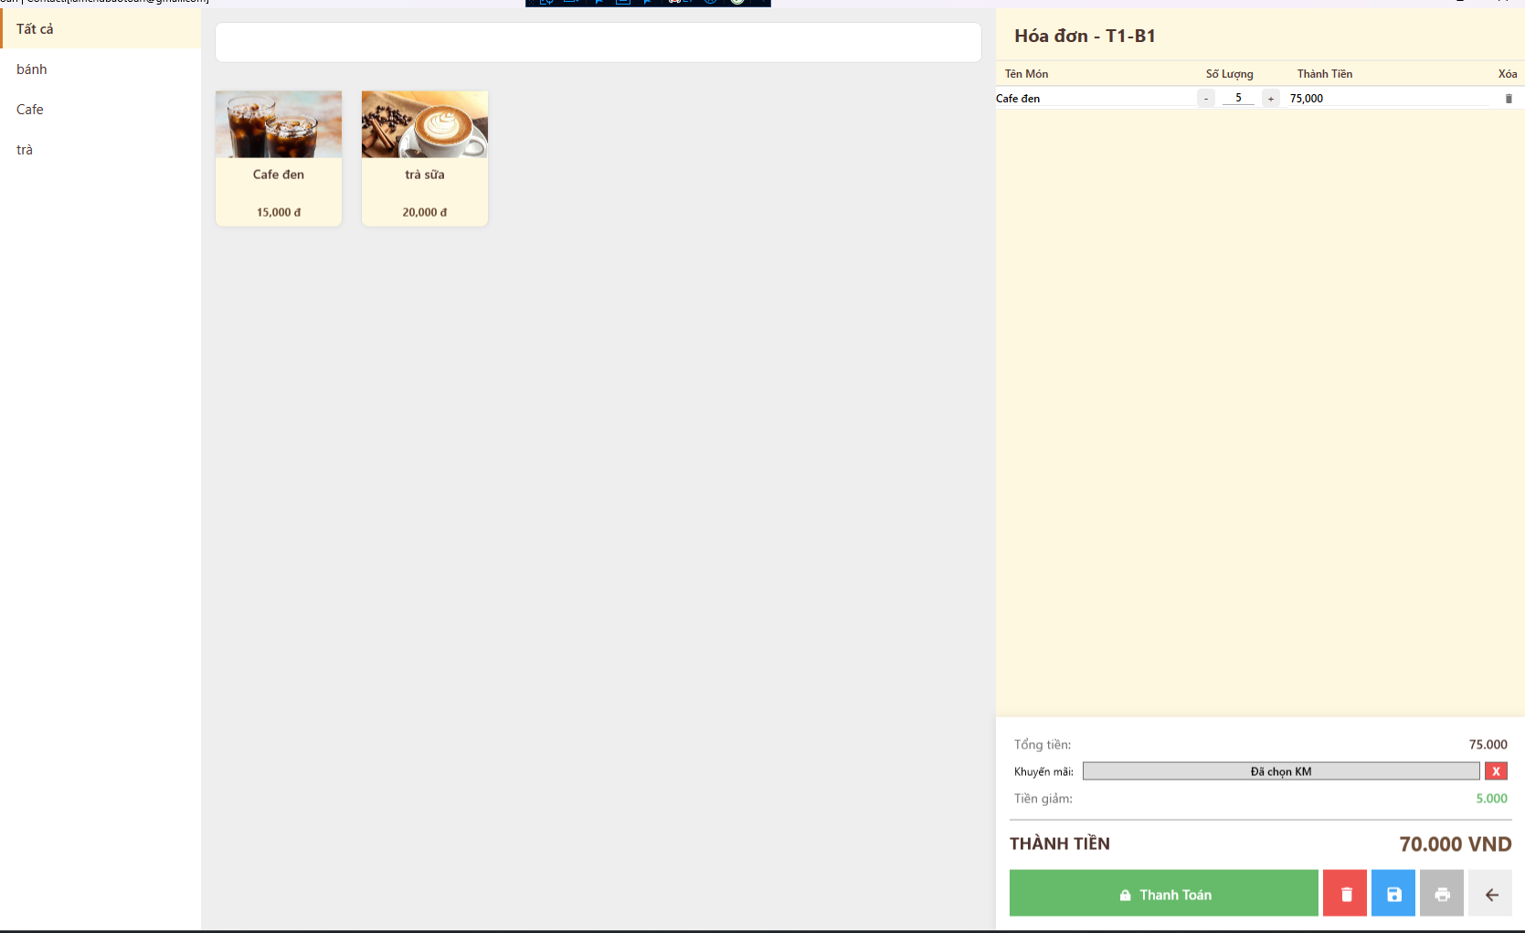
Test Case ID | Mô tả | Hành động | Điều kiện tiên quyết | Kết quả mong đợi | Kết quả thực tế | Kết quả
 |  |  |  |  |  | Vòng 1
 |  |  |  |  |  | Trạng thái
GUI_SHOW Nghiệp vụ Order Hóa đơn
GUI-OD01 | [Tất cả, bánh, Cafe, trà] Menu list |  |  | - Hiển thị đủ danh mục. - Trạng thái: Enable | - Hiển thị đủ danh mục. - Trạng thái: Enable | Passed
GUI-OD02 | [Tìm kiếm] Search bar |  |  | - Khung search nằm trên cùng. - Trạng thái: Enable | - Khung search nằm trên cùng. - Trạng thái: Enable | Passed
GUI-OD03 | [Hình ảnh, Tên món, Giá tiền] Card |  |  | - Hiển thị đúng thông tin món ăn. - Trạng thái: Enable | - Hiển thị đúng thông tin món ăn. - Trạng thái: Enable | Passed
GUI-OD04 | [Tên Món, Số Lượng, Thành Tiền, Xóa] Data Table |  |  | - Hiển thị đủ 4 cột thông tin. - Trạng thái: Enable | - Hiển thị đủ 5 cột thông tin. - Trạng thái: Enable | Passed
GUI-OD05 | [Tổng tiền, Khuyến mãi, Tiền giảm, THÀNH TIỀN] Label |  |  | - Chữ màu đen, rõ nét. - Trạng thái: Enable | - Chữ màu đen, rõ nét. - Trạng thái: Enable | Passed
GUI-OD06 | [Thanh Toán] Button |  |  | - Nút to, màu xanh lá. - Trạng thái: Enable | - Nút to, màu xanh lá. - Trạng thái: Enable | Passed
...

Nghiệp vụ Thanh toán tại quán
Project Name | XÂY DỰNG HỆ THỐNG QUẢN LÝ VÀ ĐẶT BÀN CAFEBOOK TÍCH HỢP CHATBOT AI HỖ TRỢ TƯ VẤN
Module Code | Nghiệp vụ Thanh toán tại quán(App)
 | Hoàn thành | Lỗi | Chưa kiểm tra | Bị chăn | Tổng số trường hợp thử nghiệm
Round 1 | 10 | 6 | 0 | 0 | 16
Round 2 | 16 | 0 | 0 | 0 | 16
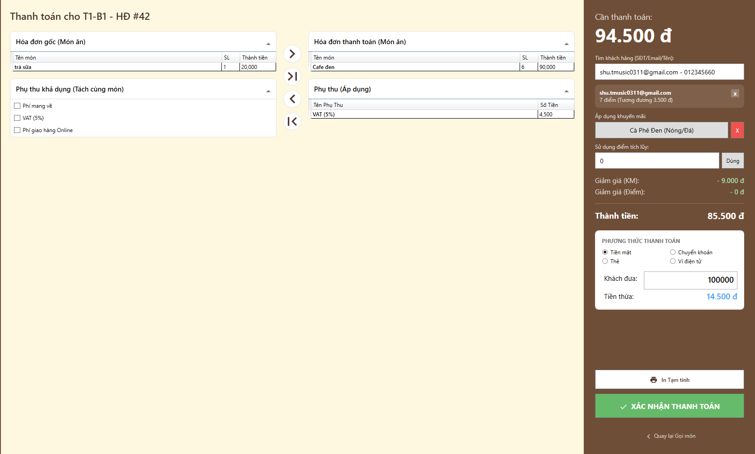
Test Case ID | Mô tả | Hành động | Điều kiện tiên quyết | Kết quả mong đợi | Kết quả thực tế | Kết quả
 |  |  |  |  |  | Vòng 1
 |  |  |  |  |  | Trạng thái
GUI_SHOW Nghiệp vụ Thanh toán tại quán
GUI-TT01 | [Hóa đơn gốc, Hóa đơn thanh toán] Data Table |  |  | - Hiển thị đủ 2 bảng trái phải. - Trạng thái: Enable | - Hiển thị đủ 3 bảng trái phải. - Trạng thái: Enable | Failed
GUI-QA02 | [>, >|, <, |<] Button |  |  | - Nằm giữa 2 bảng. - Trạng thái: Enable | - Nằm giữa 3 bảng. - Trạng thái: Enable | Passed
GUI-TT03 | [Tìm khách hàng] Search bar |  |  | - Khung tìm kiếm góc phải. - Trạng thái: Enable | - Khung tìm kiếm góc phải. - Trạng thái: Enable | Failed
GUI-TT04 | [Áp dụng KM, Sử dụng điểm] Input & Button |  |  | - Hiển thị rõ ràng, kèm nút "Dùng". - Trạng thái: Enable | - Hiển thị rõ ràng, kèm nút "Dùng". - Trạng thái: Enable | Passed
GUI-TT05 | [Cần thanh toán, Thành tiền, Tiền thừa] Label |  |  | - Chữ to, in đậm dễ nhìn. - Trạng thái: Enable | - Chữ to, in đậm dễ nhìn. - Trạng thái: Enable | Passed
GUI-TT06 | [Tiền mặt, Chuyển khoản, Thẻ, Ví điện tử] Radio Button |  |  | - Mặc định tick chọn Tiền mặt. - Trạng thái: Enable | - Mặc định tick chọn Tiền mặt. - Trạng thái: Enable | Passed
...

Màn hình Chế biến (App)
Project Name | XÂY DỰNG HỆ THỐNG QUẢN LÝ VÀ ĐẶT BÀN CAFEBOOK TÍCH HỢP CHATBOT AI HỖ TRỢ TƯ VẤN
Module Code | Màn hình chế biến (App)
 | Hoàn thành | Lỗi | Chưa kiểm tra | Bị chăn | Tổng số trường hợp thử nghiệm
Round 1 | 6 | 5 | 0 | 0 | 11
Round 2 | 11 | 0 | 0 | 0 | 11
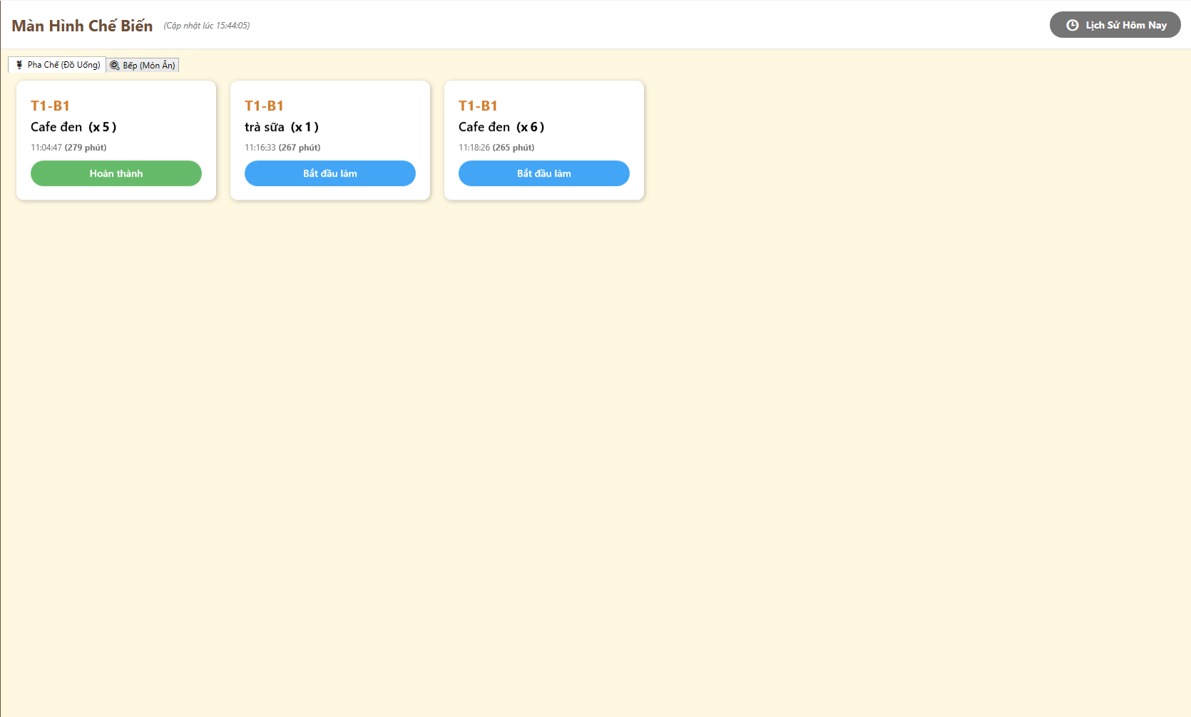
Test Case ID | Mô tả | Hành động | Điều kiện tiên quyết | Kết quả mong đợi | Kết quả thực tế | Kết quả
 |  |  |  |  |  | Vòng 1
 |  |  |  |  |  | Trạng thái
GUI_SHOW Màn hình chế biến
GUI-CB01 | [Lịch Sử Hôm Nay] Button |  |  | - Nằm ở góc phải trên cùng. - Trạng thái: Enable | - Nằm ở góc phải trên cùng. - Trạng thái: Enable | Passed
GUI-CB02 | [Pha Chế (Đồ Uống), Bếp (Món Ăn)] Tab button |  |  | - Hiển thị ngay dưới tiêu đề. - Trạng thái: Enable | - Hiển thị ngay dưới tiêu đề. - Trạng thái: Enable | Passed
GUI-CB03 | [Bàn, Tên món, Số lượng, Thời gian] Card |  |  | - Hiển thị chữ to, rõ ràng, có màu nhấn ở tên bàn. - Trạng thái: Enable | - Hiển thị chữ to, rõ ràng, có màu nhấn ở tên bàn. - Trạng thái: Enable | Failed
GUI-CB04 | [Bắt đầu làm, Hoàn thành] Button |  |  | - Bắt đầu làm (màu xanh dương), Hoàn thành (màu xanh lá). - Trạng thái: Enable | - Bắt đầu làm (màu xanh dương), Hoàn thành (màu xanh lá). - Trạng thái: Enable | Passed
GUI-CB05 | [(Cập nhật lúc...)] Label |  |  | - Nằm cạnh tiêu đề trang. - Trạng thái: Enable | - Nằm cạnh tiêu đề trang. - Trạng thái: Enable | Failed
FUNCTION_SHOW Màn hình chế biến
...

Quản lý đơn hàng (App)
Project Name | XÂY DỰNG HỆ THỐNG QUẢN LÝ VÀ ĐẶT BÀN CAFEBOOK TÍCH HỢP CHATBOT AI HỖ TRỢ TƯ VẤN
Module Code | Quản lý đơn hàng (App)
 | Hoàn thành | Lỗi | Chưa kiểm tra | Bị chăn | Tổng số trường hợp thử nghiệm
Round 1 | 22 | 1 | 0 | 0 | 23
Round 2 | 23 | 0 | 0 | 0 | 23
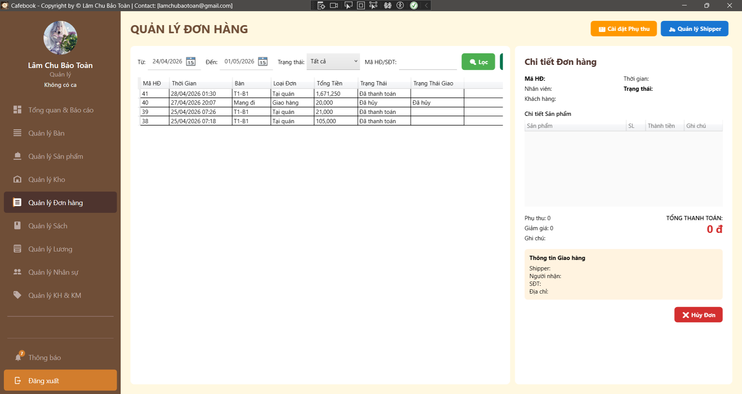
Test Case ID | Mô tả | Hành động | Điều kiện tiên quyết | Kết quả mong đợi | Kết quả thực tế | Kết quả
 |  |  |  |  |  | Vòng 1
 |  |  |  |  |  | Trạng thái
GUI_SHOW Trang Quản lý đơn hàng
GUI-DH01 | Bố cục tổng thể & Tiêu đề | 1. Quan sát màn hình Đơn hàng. |  | - Tiêu đề "QUẢN LÝ ĐƠN HÀNG". - Có nút "Cài đặt Phụ thu" (Cam) và "Quản lý Shipper" (Xanh) ở góc phải. | - Tiêu đề "QUẢN LÝ ĐƠN HÀNG". - Có nút "Cài đặt Phụ thu" (Cam) và "Quản lý Shipper" (Xanh) ở góc phải. | Passed
GUI-DH02 | Khung bộ lọc tìm kiếm | 1. Quan sát thanh công cụ phía trên lưới dữ liệu. |  | - Có các ô: Từ ngày, Đến ngày, Trạng thái (Dropdown), Mã HĐ/SĐT. - Có nút "Lọc" (Xanh lá). | - Có các ô: Từ ngày, Đến ngày, Trạng thái (Dropdown), Mã HĐ/SĐT. - Có nút "Lọc" (Xanh lá). | Passed
GUI-DH03 | Cột lưới danh sách đơn | 1. Quan sát DataGrid bên trái. |  | - Đủ 7 cột: Mã HĐ, Thời Gian, Bàn, Loại Đơn, Tổng Tiền, Trạng Thái, Trạng Thái Giao. | - Đủ 7 cột: Mã HĐ, Thời Gian, Bàn, Loại Đơn, Tổng Tiền, Trạng Thái, Trạng Thái Giao. | Passed
GUI-DH04 | Panel chi tiết đơn hàng | 1. Chọn 1 đơn hàng để hiển thị Panel phải. | Có dữ liệu đơn. | - Hiển thị đủ 4 vùng: Thông tin chung, Lưới sản phẩm, Tổng hợp thanh toán, Thông tin giao hàng. | - Hiển thị đủ 4 vùng: Thông tin chung, Lưới sản phẩm, Tổng hợp thanh toán, Thông tin giao hàng. | Passed
GUI-DH05 | UI - Màu sắc trạng thái hóa đơn | 1. Chọn đơn có trạng thái "Đã thanh toán". 2. Chọn đơn có trạng thái "Chưa thanh toán". | Có đủ 2 loại đơn. | - Đơn "Đã thanh toán": Chữ màu Xanh lá (Green). - Đơn "Chưa thanh toán"/"Hủy": Chữ màu Đỏ (Red). | - Đơn "Đã thanh toán": Chữ màu Xanh lá (Green). - Đơn "Chưa thanh toán"/"Hủy": Chữ màu Đỏ (Red). | Passed
GUI-DH06 | UI - Nổi bật Tổng thanh toán | 1. Quan sát ô TỔNG THANH TOÁN ở Panel phải. |  | - Số tiền được in đậm, kích thước lớn và có màu Đỏ nổi bật. | - Số tiền được in đậm, kích thước lớn và có màu Đỏ nổi bật. | Passed
...

Cài đặt phụ thu & dịch vụ (App)
Project Name | XÂY DỰNG HỆ THỐNG QUẢN LÝ VÀ ĐẶT BÀN CAFEBOOK TÍCH HỢP CHATBOT AI HỖ TRỢ TƯ VẤN
Module Code | Cài đặt phụ thu & dịch vụ (App)
 | Hoàn thành | Lỗi | Chưa kiểm tra | Bị chăn | Tổng số trường hợp thử nghiệm
Round 1 | 22 | 2 | 0 | 0 | 24
Round 2 | 24 | 0 | 0 | 0 | 24
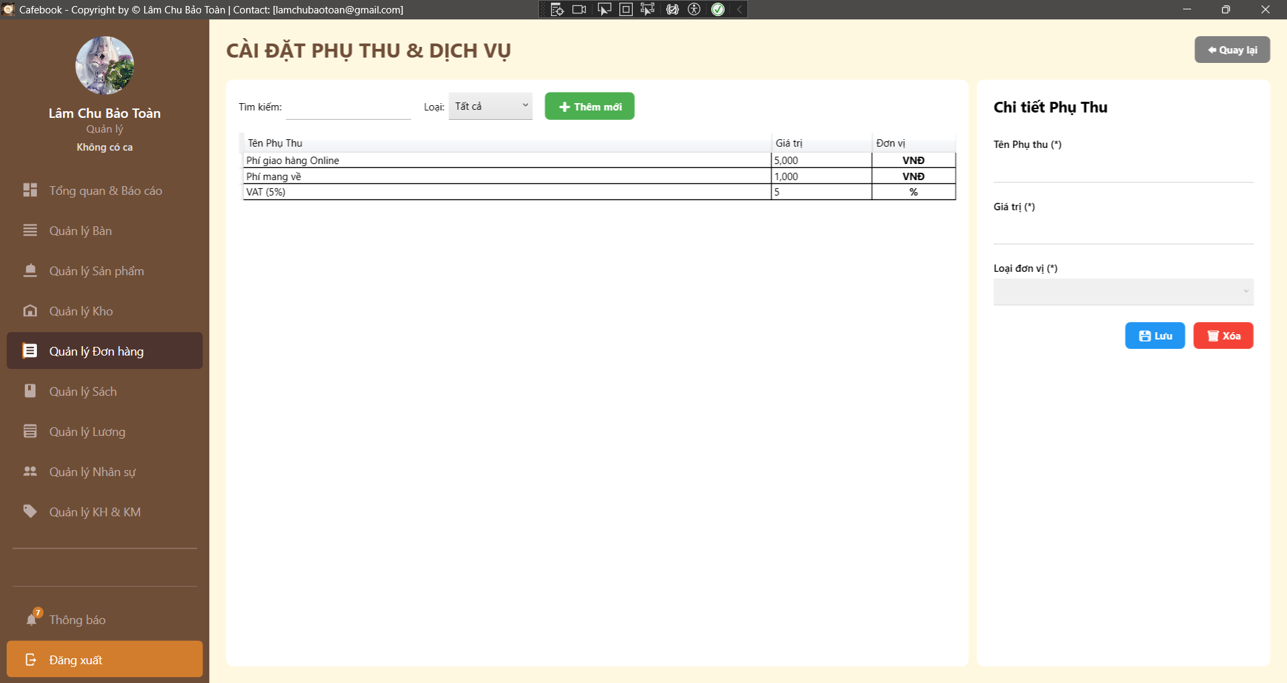
Test Case ID | Mô tả | Hành động | Điều kiện tiên quyết | Kết quả mong đợi | Kết quả thực tế | Kết quả
 |  |  |  |  |  | Vòng 1
 |  |  |  |  |  | Trạng thái
GUI_SHOW Trang Cài đặt phụ thu & dịch vụ
GUI-PT01 | Bố cục tổng thể & Tiêu đề | Quan sát màn hình Cài đặt Phụ thu. |  | - Tiêu đề "CÀI ĐẶT PHỤ THU & DỊCH VỤ". - Nút "Quay lại" ở góc trên bên phải. - Giao diện chia 2 vùng: Danh sách (trái) và Chi tiết (phải). |  | Passed
GUI-PT02 | Khu vực tìm kiếm & Bộ lọc | Quan sát thanh công cụ phía trên lưới. |  | - Có ô nhập liệu "Tìm kiếm:". - Có Dropdown "Loại:" với các giá trị: Tất cả, VNĐ, %. |  | Passed
GUI-PT03 | Lưới dữ liệu (DataGrid) | Quan sát bảng danh sách bên trái. |  | - Đủ 3 cột: Tên Phụ Thu, Giá trị, Đơn vị. |  | Passed
GUI-PT04 | Dấu hiệu trường bắt buộc | Quan sát Form chi tiết bên phải. |  | - Có dấu (*) tại: Tên Phụ thu, Giá trị, Loại đơn vị. |  | Passed
GUI-PT05 | Form mặc định khi Tạo mới | Nhấn nút "+ Thêm mới" (Xanh lá). |  | - Tên phụ thu trống. - Giá trị = 0. - Loại đơn vị = "VNĐ" (hoặc rỗng tùy thiết kế). |  | Passed
GUI-PT06 | Data binding lên Form | Click chọn phụ thu "VAT (5%)" trên lưới. | Có sẵn dữ liệu. | - Dữ liệu đổ đúng vào các trường bên phải: Tên = "VAT (5%)", Giá trị = "5", Loại = "%". |  | Passed
...

Thông tin cá nhân & Lịch sử
Project Name | XÂY DỰNG HỆ THỐNG QUẢN LÝ VÀ ĐẶT BÀN CAFEBOOK TÍCH HỢP CHATBOT AI HỖ TRỢ TƯ VẤN
Module Code | Thông tin cá nhân & Lịch sử (Web)
 | Hoàn thành | Lỗi | Chưa kiểm tra | Bị chăn | Tổng số trường hợp thử nghiệm
Round 1 | 16 | 14 | 0 | 0 | 30
Round 2 | 30 | 0 | 0 | 0 | 30
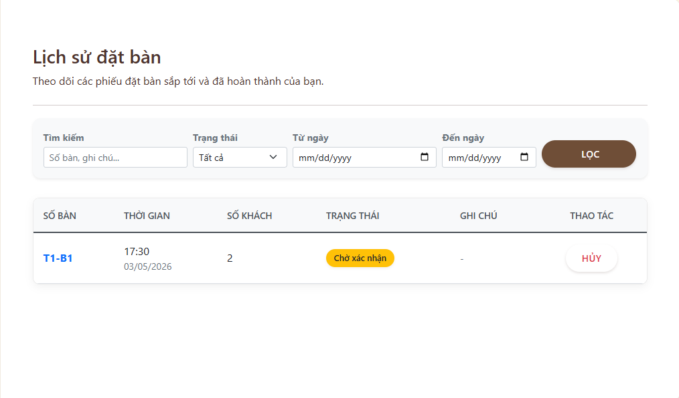 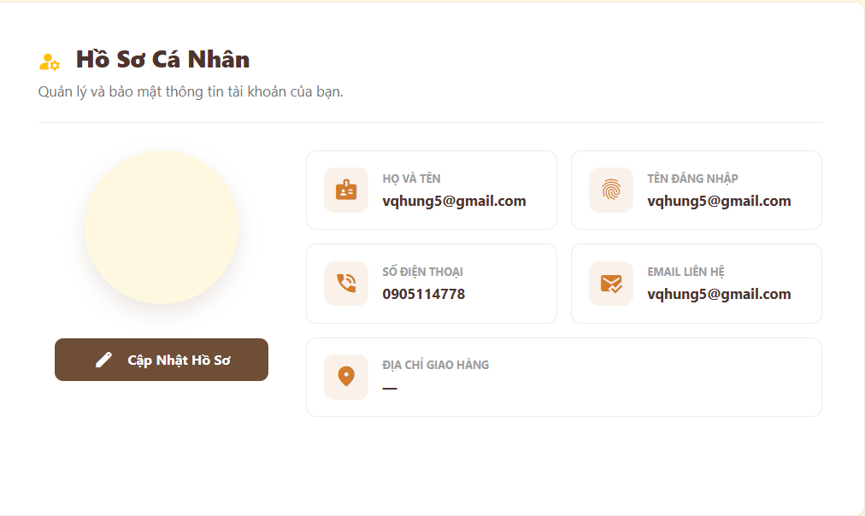 30 |  |  |  |  | 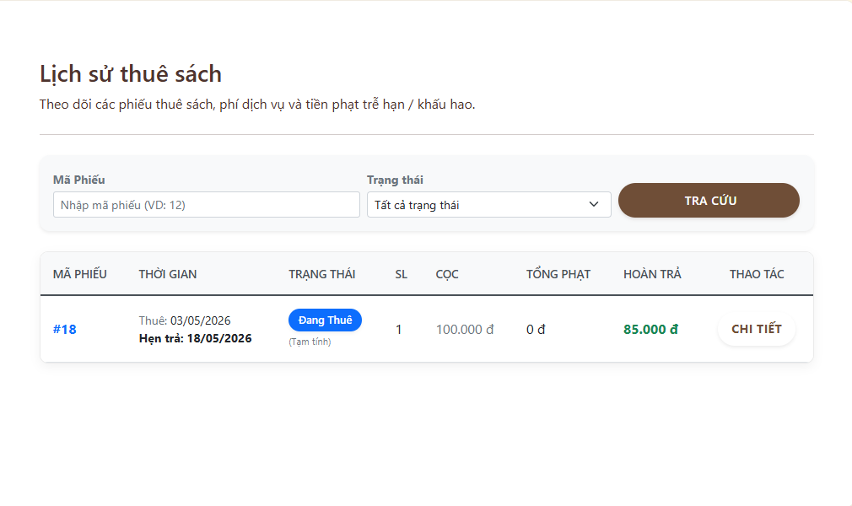 |  |  |  |  | 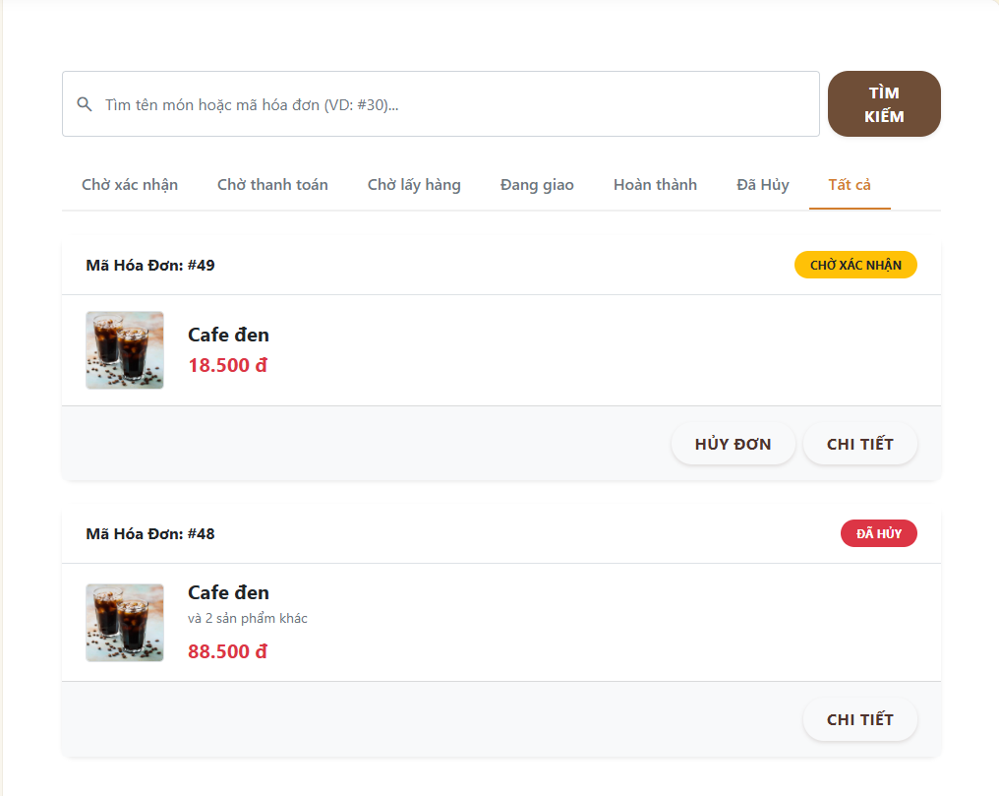
Test Case ID | Mô tả | Hành động | Điều kiện tiên quyết | Kết quả mong đợi | Kết quả thực tế | Kết quả |  |  | Kết quả |  |  | Chú thích
 |  |  |  |  |  | Vòng 1 |  |  | Vòng 2
 |  |  |  |  |  | Trạng thái | Ngày kiểm tra | Người kiểm tra | Trạng thái | Ngày kiểm tra | Người kiểm tra
GUI SHOW Hồ Sơ Cá Nhân
GUI-HS01 | [Avatar] Image |  |  | - Hiển thị khung tròn ảnh đại diện bên trái. - Trạng thái: Enable |  | Failed | 2026-04-03 | Tú | Passed | 2026-04-03 | Hưng
GUI-HS02 | [Cập Nhật Hồ Sơ] Button |  |  | - Nút nền nâu, có icon cây bút. - Trạng thái: Enable |  | Passed | 2026-04-03 | Tú | Passed | 2026-04-03 | Hưng
GUI-HS03 | [Họ và tên, Tên đăng nhập] Label |  |  | - Hiển thị đúng thông tin của tài khoản đang đăng nhập. - Trạng thái: Read-only |  | Failed | 2026-04-03 | Tú | Passed | 2026-04-03 | Hưng
GUI-HS04 | [Số điện thoại, Email liên hệ] Label |  |  | - Hiển thị thông tin liên hệ kèm icon tương ứng. - Trạng thái: Read-only |  | Passed | 2026-04-03 | Tú | Passed | 2026-04-03 | Hưng
GUI-HS05 | [Địa chỉ giao hàng] Label |  |  | - Hiển thị địa chỉ mặc định (hoặc dấu "-" nếu chưa có). - Trạng thái: Read-only |  | Passed | 2026-04-03 | Tú | Passed | 2026-04-03 | Hưng
FUNCTION_SHOW Hồ Sơ Cá Nhân
...

